GRB080319B
days_since | filter | mag | mag_error | cal_system | ebv | corrected | observatory | reference | days_since | frequency | flux | flux_error | observatory | reference
0.5052 | R | 19.07 | 0.19 |  |  |  | 0.7mAZT-8 | arXiv:0904.1797v1 | 0.9911 | 97 | 0.41 | 0.12 | IRAM | arXiv:0904.1797v1
0.5132 | R | 19.26 | 0.27 |  |  |  | 0.7mAZT-8 | arXiv:0904.1797v1 | 3.9911 | 97 | 0.35 | 0.19 | IRAM | arXiv:0904.1797v1
0.5211 | R | 19.74 | 0.5 |  |  |  | 0.7mAZT-8 | arXiv:0904.1797v1 | 7.9911 | 97 | 0.2 | 0.09 | IRAM | arXiv:0904.1797v1
0.5322 | R | 19.96 | 0.39 |  |  |  | 0.7mAZT-8 | arXiv:0904.1797v1 |  | 4.8 | < 4.0 |  | RATAN | arXiv:0904.1797v1
0.5385 | R | 19.6 | 0.34 |  |  |  | 0.7mAZT-8 | arXiv:0904.1797v1 |  | 4.8 | < 4.0 |  | RATAN | arXiv:0904.1797v1
0.5466 | R | 19.6 | 0.2 |  |  |  | 0.7mAZT-8 | arXiv:0904.1797v1 |  | 4.8 | < 3.0 |  | RATAN | arXiv:0904.1797v1
0.5585 | R | 19.4 | 0.15 |  |  |  | 0.7mAZT-8 | arXiv:0904.1797v1 |  | 2 | < 3.0 |  | RT-22 | arXiv:0904.1797v1
0.5696 | R | 19.89 | 0.28 |  |  |  | 0.7mAZT-8 | arXiv:0904.1797v1 |  | 8 | < 3.0 |  | RT-22 | arXiv:0904.1797v1
0.5881 | R | 19.82 | 0.23 |  |  |  | 0.7mAZT-8 | arXiv:0904.1797v1 | 0.8 | 4.8 | 80 |  | WSRT | doi:10.1038/nature07270
0.5968 | R | 20.06 | 0.19 |  |  |  | 0.7mAZT-8 | arXiv:0904.1797v1 | 2.67 | 4.8 | 110 |  | WSRT | doi:10.1038/nature07271
0.6041 | R | 19.88 | 0.23 |  |  |  | 0.7mAZT-8 | arXiv:0904.1797v1 | 3.67 | 4.8 | 160 | 39 | WSRT | doi:10.1038/nature07272
0.6299 | R | 20 | 0.27 |  |  |  | 0.7mAZT-8 | arXiv:0904.1797v1 | 4.74 | 4.8 | 100 | 32 | WSRT | doi:10.1038/nature07273
0.6391 | R | 19.52 | 0.16 |  |  |  | 0.7mAZT-8 | arXiv:0904.1797v1 | 5.98 | 4.8 | 120 |  | WSRT | doi:10.1038/nature07274
0.6482 | R | 20.09 | 0.28 |  |  |  | 0.7mAZT-8 | arXiv:0904.1797v1 | 8.81 | 4.8 | 70 |  | WSRT | doi:10.1038/nature07275
0.655 | R | 19.8 | 0.24 |  |  |  | 0.7mAZT-8 | arXiv:0904.1797v1 | 15.790046296 | 4.8 | 80 | 23 | WSRT | doi:10.1038/nature07276
0.6645 | R | 19.88 | 0.27 |  |  |  | 0.7mAZT-8 | arXiv:0904.1797v1 | 24.770023148 | 4.8 | 70 |  | WSRT | doi:10.1038/nature07277
0.6765 | R | 20.19 | 0.4 |  |  |  | 0.7mAZT-8 | arXiv:0904.1797v1
0.6908 | R | 19.54 | 0.15 |  |  |  | 0.7mAZT-8 | arXiv:0904.1797v1
0.7036 | R | 20.16 | 0.44 |  |  |  | 0.7mAZT-8 | arXiv:0904.1797v1
0.7163 | R | 20.47 | 0.25 |  |  |  | 0.7mAZT-8 | arXiv:0904.1797v1
0.7254 | R | 20 | 0.37 |  |  |  | 0.7mAZT-8 | arXiv:0904.1797v1
0.737 | R | 20.03 | 0.37 |  |  |  | 0.7mAZT-8 | arXiv:0904.1797v1
0.7538 | R | 20.01 | 0.22 |  |  |  | 0.7mAZT-8 | arXiv:0904.1797v1
0.7607 | R | 19.83 | 0.21 |  |  |  | 0.7mAZT-8 | arXiv:0904.1797v1
0.8075 | R | 19.94 | 0.23 |  |  |  | 0.7mAZT-8 | arXiv:0904.1797v1
0.8166 | R | 20.22 | 0.26 |  |  |  | 0.7mAZT-8 | arXiv:0904.1797v1
0.8259 | R | 20.28 | 0.24 |  |  |  | 0.7mAZT-8 | arXiv:0904.1797v1
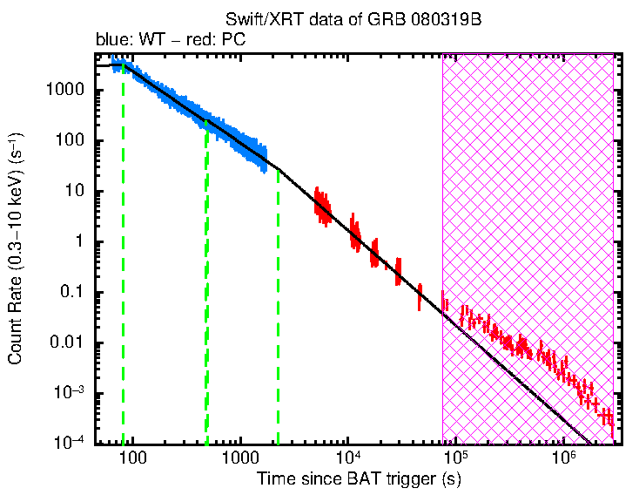
0.837 | R | 19.74 | 0.16 |  |  |  | 0.7mAZT-8 | arXiv:0904.1797v1
0.848 | R | 19.56 | 0.2 |  |  |  | 0.7mAZT-8 | arXiv:0904.1797v1
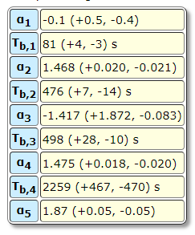
0.573 | V | 19.6 | 0.7 |  |  |  | 0.7mAZT-8 | arXiv:0904.1797v1
0.8351 | I | 19.57 | 0.08 |  |  |  | 0.8mIAC80 | arXiv:0904.1797v1
0.7457 | R | 19.82 | 0.07 |  |  |  | 0.8mIAC80 | arXiv:0904.1797v1
0.8003 | R | 19.94 | 0.11 |  |  |  | 0.8mIAC80 | arXiv:0904.1797v1
0.8548 | R | 20.15 | 0.08 |  |  |  | 0.8mIAC80 | arXiv:0904.1797v1
0.8778 | R | 20.14 | 0.09 |  |  |  | 0.8mIAC80 | arXiv:0904.1797v1
0.9972 | R | 20.5 | 0.08 |  |  |  | 0.8mIAC80 | arXiv:0904.1797v1
2.8355 | R | 22.03 | 0.27 |  |  |  | 0.8mIAC80 | arXiv:0904.1797v1
0.7814 | V | 20.39 | 0.1 |  |  |  | 0.8mIAC80 | arXiv:0904.1797v1
0.8165 | B | 20.89 | 0.12 |  |  |  | 0.8mIAC80 | arXiv:0904.1797v1
0.9149 | B | 20.75 | 0.2 |  |  |  | 0.8mIAC80 | arXiv:0904.1797v1
0.6985 | r | 19.56 | 0.17 |  |  |  | 1.2mMercator | arXiv:0904.1797v1
0.7031 | r | 19.28 | 0.19 |  |  |  | 1.2mMercator | arXiv:0904.1797v1
0.7049 | r | 19.74 | 0.15 |  |  |  | 1.2mMercator | arXiv:0904.1797v1
0.7067 | r | 19.37 | 0.11 |  |  |  | 1.2mMercator | arXiv:0904.1797v1
0.7085 | r | 19.93 | 0.15 |  |  |  | 1.2mMercator | arXiv:0904.1797v1
0.7095 | r | 19.53 | 0.11 |  |  |  | 1.2mMercator | arXiv:0904.1797v1
0.7106 | r | 20.07 | 0.21 |  |  |  | 1.2mMercator | arXiv:0904.1797v1
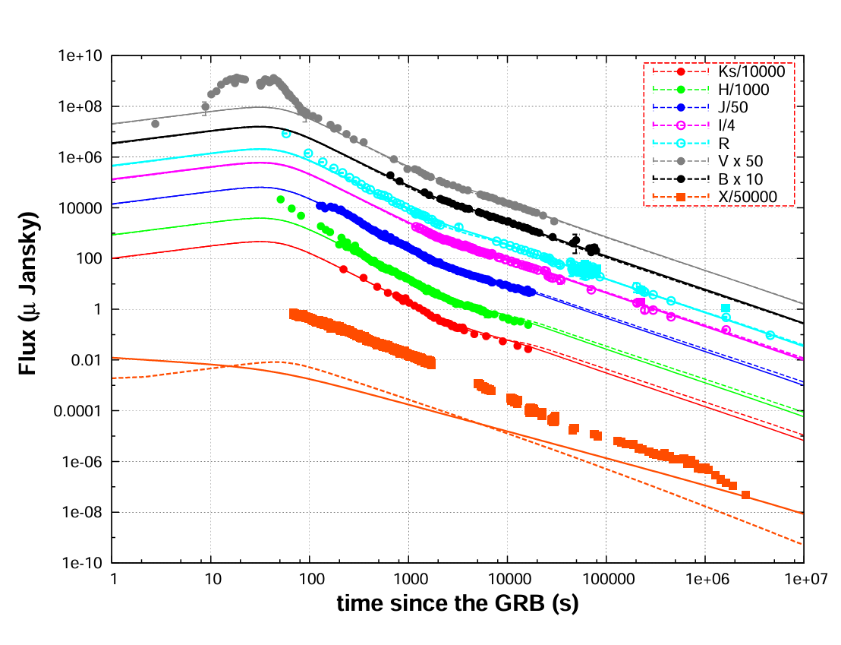
0.7117 | r | 19.41 | 0.1 |  |  |  | 1.2mMercator | arXiv:0904.1797v1
0.7127 | r | 19.66 | 0.2 |  |  |  | 1.2mMercator | arXiv:0904.1797v1
0.7138 | r | 19.82 | 0.15 |  |  |  | 1.2mMercator | arXiv:0904.1797v1
0.7148 | r | 19.68 | 0.09 |  |  |  | 1.2mMercator | arXiv:0904.1797v1
0.7159 | r | 19.61 | 0.09 |  |  |  | 1.2mMercator | arXiv:0904.1797v1
0.7177 | r | 19.57 | 0.12 |  |  |  | 1.2mMercator | arXiv:0904.1797v1
0.7195 | r | 19.54 | 0.09 |  |  |  | 1.2mMercator | arXiv:0904.1797v1
0.7212 | r | 19.62 | 0.07 |  |  |  | 1.2mMercator | arXiv:0904.1797v1
0.723 | r | 19.83 | 0.09 |  |  |  | 1.2mMercator | arXiv:0904.1797v1
0.7248 | r | 19.58 | 0.06 |  |  |  | 1.2mMercator | arXiv:0904.1797v1
0.7266 | r | 19.65 | 0.07 |  |  |  | 1.2mMercator | arXiv:0904.1797v1
0.7283 | r | 19.67 | 0.07 |  |  |  | 1.2mMercator | arXiv:0904.1797v1
0.7301 | r | 19.78 | 0.08 |  |  |  | 1.2mMercator | arXiv:0904.1797v1
0.7318 | r | 19.51 | 0.07 |  |  |  | 1.2mMercator | arXiv:0904.1797v1
0.7336 | r | 19.66 | 0.08 |  |  |  | 1.2mMercator | arXiv:0904.1797v1
0.7354 | r | 19.47 | 0.05 |  |  |  | 1.2mMercator | arXiv:0904.1797v1
0.7371 | r | 19.62 | 0.06 |  |  |  | 1.2mMercator | arXiv:0904.1797v1
0.7389 | r | 19.46 | 0.05 |  |  |  | 1.2mMercator | arXiv:0904.1797v1
0.7407 | r | 19.62 | 0.06 |  |  |  | 1.2mMercator | arXiv:0904.1797v1
0.8871 | r | 19.76 | 0.07 |  |  |  | 1.2mMercator | arXiv:0904.1797v1
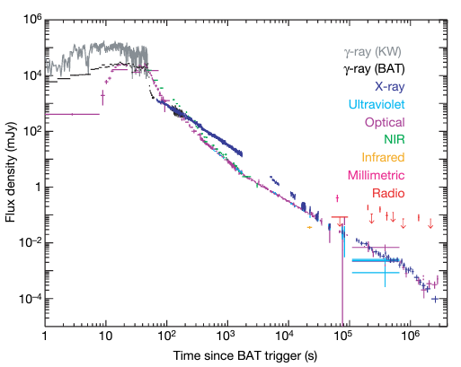
0.8888 | r | 19.95 | 0.08 |  |  |  | 1.2mMercator | arXiv:0904.1797v1
0.8906 | r | 20.14 | 0.1 |  |  |  | 1.2mMercator | arXiv:0904.1797v1
0.8925 | r | 19.78 | 0.07 |  |  |  | 1.2mMercator | arXiv:0904.1797v1
0.8942 | r | 20.04 | 0.11 |  |  |  | 1.2mMercator | arXiv:0904.1797v1
0.896 | r | 19.98 | 0.1 |  |  |  | 1.2mMercator | arXiv:0904.1797v1
0.8979 | r | 19.85 | 0.08 |  |  |  | 1.2mMercator | arXiv:0904.1797v1
0.8997 | r | 19.85 | 0.12 |  |  |  | 1.2mMercator | arXiv:0904.1797v1
0.9014 | r | 19.87 | 0.13 |  |  |  | 1.2mMercator | arXiv:0904.1797v1
0.9032 | r | 19.87 | 0.11 |  |  |  | 1.2mMercator | arXiv:0904.1797v1
0.9049 | r | 19.92 | 0.09 |  |  |  | 1.2mMercator | arXiv:0904.1797v1
0.9067 | r | 19.96 | 0.11 |  |  |  | 1.2mMercator | arXiv:0904.1797v1
0.9085 | r | 20.04 | 0.1 |  |  |  | 1.2mMercator | arXiv:0904.1797v1
0.9103 | r | 19.84 | 0.08 |  |  |  | 1.2mMercator | arXiv:0904.1797v1
0.912 | r | 19.73 | 0.09 |  |  |  | 1.2mMercator | arXiv:0904.1797v1
0.9138 | r | 19.84 | 0.11 |  |  |  | 1.2mMercator | arXiv:0904.1797v1
0.9156 | r | 19.92 | 0.1 |  |  |  | 1.2mMercator | arXiv:0904.1797v1
0.9173 | r | 20.01 | 0.12 |  |  |  | 1.2mMercator | arXiv:0904.1797v1
0.9191 | r | 19.91 | 0.1 |  |  |  | 1.2mMercator | arXiv:0904.1797v1
0.9208 | r | 20.08 | 0.09 |  |  |  | 1.2mMercator | arXiv:0904.1797v1
0.9226 | r | 19.71 | 0.07 |  |  |  | 1.2mMercator | arXiv:0904.1797v1
0.9244 | r | 19.87 | 0.09 |  |  |  | 1.2mMercator | arXiv:0904.1797v1
0.9261 | r | 19.83 | 0.07 |  |  |  | 1.2mMercator | arXiv:0904.1797v1
0.9279 | r | 19.84 | 0.09 |  |  |  | 1.2mMercator | arXiv:0904.1797v1
2.6029 | I | 21.22 | 0.15 |  |  |  | 1.5mAZT-22 | arXiv:0904.1797v1
2.6192 | R | 21.81 | 0.26 |  |  |  | 1.5mAZT-22 | arXiv:0904.1797v1
18.7479 | R | >23.6 |  |  |  |  | 1.5mAZT-22 | arXiv:0904.1797v1
0.659 | R | 19.66 | 0.09 |  |  |  | 2.0mIGO | arXiv:0904.1797v1
8.6524 | R | >23.0 |  |  |  |  | 2.5mNOT | arXiv:0904.1797v1
0.411277778 | white | 14.41 | 0.01 |  |  |  | UVOT | doi:10.1038/nature07270
0.456277778 | white | 14.76 | 0.02 |  |  |  | UVOT | doi:10.1038/nature07270
1.509333333 | white | 16.41 | 0.01 |  |  |  | UVOT | doi:10.1038/nature07270
1.903083333 | white | 16.72 | 0.02 |  |  |  | UVOT | doi:10.1038/nature07270
192.8255556 | white | 22.71 | +0.16,-0.14 |  |  |  | UVOT | doi:10.1038/nature07270
212.9541667 | white | 23.17 | +0.24,-0.20 |  |  |  | UVOT | doi:10.1038/nature07270
236.3038889 | white | 23.74 | +0.36,-0.27 |  |  |  | UVOT | doi:10.1038/nature07270
3.78E+02 | white | 24.36 | +0.38,-0.28 |  |  |  | UVOT | doi:10.1038/nature07270
4.62E+02 | white | 25.21 | +0.75,-0.44 |  |  |  | UVOT | doi:10.1038/nature07270
5.64E+02 | white | 24.64 | +0.43,-0.31 |  |  |  | UVOT | doi:10.1038/nature07270
6.92E+02 | white | 24.74 | +0.35,-0.26 |  |  |  | UVOT | doi:10.1038/nature07270
7.73E+02 | white | 24.23 | +0.46,-0.32 |  |  |  | UVOT | doi:10.1038/nature07270
0.098861111 | v | 11.99 | +0.22,-0.18 |  |  |  | UVOT | doi:10.1038/nature07270
0.101638889 | v | 12.13 | +0.15,-0.13 |  |  |  | UVOT | doi:10.1038/nature07270
0.104416667 | v | 12.12 | +0.15,-0.13 |  |  |  | UVOT | doi:10.1038/nature07270
0.107194444 | v | 12.18 | +0.14,-0.12 |  |  |  | UVOT | doi:10.1038/nature07270
0.109972222 | v | 12.3 | +0.12,-0.11 |  |  |  | UVOT | doi:10.1038/nature07270
0.11275 | v | 12.31 | +0.12,-0.11 |  |  |  | UVOT | doi:10.1038/nature07270
0.115527778 | v | 12.43 | +0.11,-0.10 |  |  |  | UVOT | doi:10.1038/nature07270
0.118305556 | v | 12.43 | +0.11,-0.10 |  |  |  | UVOT | doi:10.1038/nature07270
0.121083333 | v | 12.56 | +0.10,-0.09 |  |  |  | UVOT | doi:10.1038/nature07270
0.123861111 | v | 12.55 | +0.10,-0.09 |  |  |  | UVOT | doi:10.1038/nature07270
0.126638889 | v | 12.56 | +0.10,-0.09 |  |  |  | UVOT | doi:10.1038/nature07270
0.129416667 | v | 12.58 | +0.10,-0.09 |  |  |  | UVOT | doi:10.1038/nature07270
0.132194444 | v | 12.66 | +0.09,-0.08 |  |  |  | UVOT | doi:10.1038/nature07270
0.134972222 | v | 12.67 | +0.09,-0.08 |  |  |  | UVOT | doi:10.1038/nature07270
0.137055556 | v | 12.71 | +0.13,-0.11 |  |  |  | UVOT | doi:10.1038/nature07270
0.139138889 | v | 12.77 | +0.09,-0.08 |  |  |  | UVOT | doi:10.1038/nature07270
0.141916667 | v | 12.8 | +0.09,-0.08 |  |  |  | UVOT | doi:10.1038/nature07270
0.144694444 | v | 12.87 | 0.08 |  |  |  | UVOT | doi:10.1038/nature07270
0.147472222 | v | 12.93 | 0.08 |  |  |  | UVOT | doi:10.1038/nature07270
0.15025 | v | 12.94 | 0.08 |  |  |  | UVOT | doi:10.1038/nature07270
0.153027778 | v | 12.94 | 0.08 |  |  |  | UVOT | doi:10.1038/nature07270
0.155805556 | v | 13.01 | +0.08,-0.07 |  |  |  | UVOT | doi:10.1038/nature07270
0.158416667 | v | 13 | +0.09,-0.08 |  |  |  | UVOT | doi:10.1038/nature07270
0.197472222 | v | 13.4 | +0.10,-0.09 |  |  |  | UVOT | doi:10.1038/nature07270
0.20025 | v | 13.45 | +0.08,-0.07 |  |  |  | UVOT | doi:10.1038/nature07270
0.202138889 | v | 13.41 | +0.13,-0.12 |  |  |  | UVOT | doi:10.1038/nature07270
0.271083333 | v | 13.95 | +0.10,-0.09 |  |  |  | UVOT | doi:10.1038/nature07270
0.273861111 | v | 13.95 | 0.08 |  |  |  | UVOT | doi:10.1038/nature07270
0.274555556 | v | 14.06 | +0.12,-0.11 |  |  |  | UVOT | doi:10.1038/nature07270
0.276638889 | v | 13.98 | 0.08 |  |  |  | UVOT | doi:10.1038/nature07270
0.279444444 | v | 14.01 | 0.08 |  |  |  | UVOT | doi:10.1038/nature07270
0.282222222 | v | 14.03 | 0.08 |  |  |  | UVOT | doi:10.1038/nature07270
0.285 | v | 14.23 | +0.09,-0.08 |  |  |  | UVOT | doi:10.1038/nature07270
0.287777778 | v | 14.16 | +0.09,-0.08 |  |  |  | UVOT | doi:10.1038/nature07270
0.290555556 | v | 14.16 | 0.08 |  |  |  | UVOT | doi:10.1038/nature07270
0.293333333 | v | 14.19 | +0.09,-0.08 |  |  |  | UVOT | doi:10.1038/nature07270
0.296111111 | v | 14.18 | +0.09,-0.08 |  |  |  | UVOT | doi:10.1038/nature07270
0.298888889 | v | 14.17 | +0.09,-0.08 |  |  |  | UVOT | doi:10.1038/nature07270
0.301666667 | v | 14.25 | +0.09,-0.08 |  |  |  | UVOT | doi:10.1038/nature07270
0.304444444 | v | 14.37 | +0.09,-0.08 |  |  |  | UVOT | doi:10.1038/nature07270
0.307222222 | v | 14.26 | +0.09,-0.08 |  |  |  | UVOT | doi:10.1038/nature07270
0.31 | v | 14.26 | +0.09,-0.08 |  |  |  | UVOT | doi:10.1038/nature07270
0.312777778 | v | 14.26 | +0.09,-0.08 |  |  |  | UVOT | doi:10.1038/nature07270
0.315555556 | v | 14.41 | +0.09,-0.08 |  |  |  | UVOT | doi:10.1038/nature07270
0.318333333 | v | 14.33 | +0.09,-0.08 |  |  |  | UVOT | doi:10.1038/nature07270
0.321111111 | v | 14.37 | +0.09,-0.08 |  |  |  | UVOT | doi:10.1038/nature07270
0.323888889 | v | 14.49 | 0.09 |  |  |  | UVOT | doi:10.1038/nature07270
0.326666667 | v | 14.44 | 0.09 |  |  |  | UVOT | doi:10.1038/nature07270
0.329444444 | v | 14.57 | +0.10,-0.09 |  |  |  | UVOT | doi:10.1038/nature07270
0.332222222 | v | 14.37 | +0.09,-0.08 |  |  |  | UVOT | doi:10.1038/nature07270
0.335 | v | 14.4 | +0.09,-0.08 |  |  |  | UVOT | doi:10.1038/nature07270
0.337777778 | v | 14.56 | +0.10,-0.09 |  |  |  | UVOT | doi:10.1038/nature07270
0.340555556 | v | 14.51 | 0.09 |  |  |  | UVOT | doi:10.1038/nature07270
0.343333333 | v | 14.42 | +0.09,-0.08 |  |  |  | UVOT | doi:10.1038/nature07270
0.346111111 | v | 14.53 | +0.10,-0.09 |  |  |  | UVOT | doi:10.1038/nature07270
0.348888889 | v | 14.61 | +0.10,-0.09 |  |  |  | UVOT | doi:10.1038/nature07270
0.351666667 | v | 14.63 | +0.10,-0.09 |  |  |  | UVOT | doi:10.1038/nature07270
0.354444444 | v | 14.49 | 0.09 |  |  |  | UVOT | doi:10.1038/nature07270
0.357222222 | v | 14.55 | +0.10,-0.09 |  |  |  | UVOT | doi:10.1038/nature07270
0.36 | v | 14.78 | 0.1 |  |  |  | UVOT | doi:10.1038/nature07270
0.362777778 | v | 14.61 | +0.10,-0.09 |  |  |  | UVOT | doi:10.1038/nature07270
0.365555556 | v | 14.71 | +0.10,-0.09 |  |  |  | UVOT | doi:10.1038/nature07270
0.368333333 | v | 14.63 | +0.10,-0.09 |  |  |  | UVOT | doi:10.1038/nature07270
0.371111111 | v | 14.67 | +0.10,-0.09 |  |  |  | UVOT | doi:10.1038/nature07270
0.373888889 | v | 14.89 | +0.11,-0.10 |  |  |  | UVOT | doi:10.1038/nature07270
0.376666667 | v | 14.76 | 0.1 |  |  |  | UVOT | doi:10.1038/nature07270
0.378055556 | v | 14.74 | +0.10,-0.09 |  |  |  | UVOT | doi:10.1038/nature07270
0.3805 | v | 14.63 | +0.11,-0.10 |  |  |  | UVOT | doi:10.1038/nature07270
0.422472222 | v | 14.84 | +0.12,-0.10 |  |  |  | UVOT | doi:10.1038/nature07270
0.425333333 | v | 15.21 | +0.13,-0.11 |  |  |  | UVOT | doi:10.1038/nature07270
0.466916667 | v | 15.13 | +0.16,-0.14 |  |  |  | UVOT | doi:10.1038/nature07270
0.470055556 | v | 15.03 | +0.12,-0.11 |  |  |  | UVOT | doi:10.1038/nature07270
1.623222222 | v | 17.01 | 0.06 |  |  |  | UVOT | doi:10.1038/nature07270
3.267666667 | v | 17.94 | 0.09 |  |  |  | UVOT | doi:10.1038/nature07270
3.351833333 | v | 17.89 | +0.09,-0.08 |  |  |  | UVOT | doi:10.1038/nature07270
3.436 | v | 18.15 | +0.11,-0.10 |  |  |  | UVOT | doi:10.1038/nature07270
8.308916667 | v | 19.04 | +0.27,-0.22 |  |  |  | UVOT | doi:10.1038/nature07270
13.12808333 | v | 20.32 | +1.11,-0.54 |  |  |  | UVOT | doi:10.1038/nature07270
21.25322222 | v | 22.09 | 1.88 |  |  |  | UVOT | doi:10.1038/nature07270
0.182944444 | b | 13.38 | 0.02 |  |  |  | UVOT | doi:10.1038/nature07270
0.226 | b | 13.89 | 0.02 |  |  |  | UVOT | doi:10.1038/nature07270
0.406 | b | 15.01 | +0.04,-0.03 |  |  |  | UVOT | doi:10.1038/nature07270
0.451 | b | 15.24 | 0.04 |  |  |  | UVOT | doi:10.1038/nature07270
1.452388889 | b | 17 | 0.03 |  |  |  | UVOT | doi:10.1038/nature07270
1.851277778 | b | 17.39 | 0.04 |  |  |  | UVOT | doi:10.1038/nature07270
8.003916667 | b | 19.24 | +0.14,-0.12 |  |  |  | UVOT | doi:10.1038/nature07270
12.82252778 | b | 20.08 | +0.28,-0.22 |  |  |  | UVOT | doi:10.1038/nature07270
21.10877778 | b | 20.22 | +0.51,-0.35 |  |  |  | UVOT | doi:10.1038/nature07270
22.92780556 | b | 19.6 | +0.42,-0.30 |  |  |  | UVOT | doi:10.1038/nature07270
106.2066667 | b | 22.02 | +0.33,-0.26 |  |  |  | UVOT | doi:10.1038/nature07270
0.177388889 | u | 12.42 | 0.01 |  |  |  | UVOT | doi:10.1038/nature07270
0.220166667 | u | 12.83 | 0.01 |  |  |  | UVOT | doi:10.1038/nature07270
1.395444444 | u | 15.95 | 0.03 |  |  |  | UVOT | doi:10.1038/nature07270
1.794333333 | u | 16.29 | 0.03 |  |  |  | UVOT | doi:10.1038/nature07270
5.125444444 | u | 17.77 | 0.06 |  |  |  | UVOT | doi:10.1038/nature07270
5.201138889 | u | 17.86 | 0.07 |  |  |  | UVOT | doi:10.1038/nature07270
7.94225 | u | 18.38 | +0.10,-0.09 |  |  |  | UVOT | doi:10.1038/nature07270
12.76086111 | u | 19.22 | +0.18,-0.16 |  |  |  | UVOT | doi:10.1038/nature07270
21.07905556 | u | 19.1 | +0.26,-0.21 |  |  |  | UVOT | doi:10.1038/nature07270
22.89947222 | u | 19.89 | +0.69,-0.42 |  |  |  | UVOT | doi:10.1038/nature07270
106.1925 | u | 22.29 | +0.64,-0.40 |  |  |  | UVOT | doi:10.1038/nature07270
0.170722222 | uvw1 | 12.28 | 0.02 |  |  |  | UVOT | doi:10.1038/nature07270
0.2135 | uvw1 | 12.67 | 0.02 |  |  |  | UVOT | doi:10.1038/nature07270
0.392388889 | uvw1 | 13.91 | +0.05,-0.04 |  |  |  | UVOT | doi:10.1038/nature07270
0.437388889 | uvw1 | 14.1 | 0.05 |  |  |  | UVOT | doi:10.1038/nature07270
1.737111111 | uvw1 | 16.14 | 0.04 |  |  |  | UVOT | doi:10.1038/nature07270
4.957111111 | uvw1 | 17.63 | 0.04 |  |  |  | UVOT | doi:10.1038/nature07270
7.850583333 | uvw1 | 18.29 | +0.09,-0.08 |  |  |  | UVOT | doi:10.1038/nature07270
12.66891667 | uvw1 | 18.91 | +0.13,-0.11 |  |  |  | UVOT | doi:10.1038/nature07270
21.03544444 | uvw1 | 19.26 | +0.24,-0.20 |  |  |  | UVOT | doi:10.1038/nature07270
22.85794444 | uvw1 | 19.62 | +0.34,-0.26 |  |  |  | UVOT | doi:10.1038/nature07270
106.1758333 | uvw1 | 22.1 | +0.31,-0.24 |  |  |  | UVOT | doi:10.1038/nature07270
0.163777778 | uvm2 | 12.09 | 0.02 |  |  |  | UVOT | doi:10.1038/nature07270
0.206555556 | uvm2 | 12.57 | 0.03 |  |  |  | UVOT | doi:10.1038/nature07270
0.385722222 | uvm2 | 13.78 | 0.06 |  |  |  | UVOT | doi:10.1038/nature07270
0.430444444 | uvm2 | 13.96 | +0.07,-0.06 |  |  |  | UVOT | doi:10.1038/nature07270
0.475444444 | uvm2 | 14.13 | 0.07 |  |  |  | UVOT | doi:10.1038/nature07270
1.680166667 | uvm2 | 15.92 | 0.05 |  |  |  | UVOT | doi:10.1038/nature07270
3.526555556 | uvm2 | 17.15 | 0.07 |  |  |  | UVOT | doi:10.1038/nature07270
4.705166667 | uvm2 | 17.49 | 0.05 |  |  |  | UVOT | doi:10.1038/nature07270
8.426833333 | uvm2 | 18.37 | 0.1 |  |  |  | UVOT | doi:10.1038/nature07270
13.24544444 | uvm2 | 19.12 | +0.17,-0.14 |  |  |  | UVOT | doi:10.1038/nature07270
21.31072222 | uvm2 | 19.72 | +0.39,-0.29 |  |  |  | UVOT | doi:10.1038/nature07270
106.3041667 | uvm2 | 23.1 | +1.29,-0.57 |  |  |  | UVOT | doi:10.1038/nature07270
0.192666667 | uvw2 | 12.7 | +0.03,-0.02 |  |  |  | UVOT | doi:10.1038/nature07270
0.236 | uvw2 | 13.13 | 0.03 |  |  |  | UVOT | doi:10.1038/nature07270
0.417111111 | uvw2 | 14.18 | +0.06,-0.05 |  |  |  | UVOT | doi:10.1038/nature07270
0.462111111 | uvw2 | 14.34 | 0.06 |  |  |  | UVOT | doi:10.1038/nature07270
1.566555556 | uvw2 | 16.19 | 0.05 |  |  |  | UVOT | doi:10.1038/nature07270
3.099055556 | uvw2 | 17.22 | 0.04 |  |  |  | UVOT | doi:10.1038/nature07270
6.223916667 | uvw2 | 18.38 | +0.12,-0.11 |  |  |  | UVOT | doi:10.1038/nature07270
8.156555556 | uvw2 | 18.59 | 0.07 |  |  |  | UVOT | doi:10.1038/nature07270
12.97544444 | uvw2 | 19.2 | +0.10,-0.09 |  |  |  | UVOT | doi:10.1038/nature07270
21.181 | uvw2 | 19.96 | +0.27,-0.21 |  |  |  | UVOT | doi:10.1038/nature07270
22.94752778 | uvw2 | 19.91 | +2.11,-0.67 |  |  |  | UVOT | doi:10.1038/nature07270
106.2533333 | uvw2 | 22.22 | +0.20,-0.17 |  |  |  | UVOT | doi:10.1038/nature07270
0.002460939 | V | 8.19 | 0.57 |  |  |  | TORTORA | doi:10.1038/nature07270
0.00282075 | V | 6.97 | 0.18 |  |  |  | TORTORA | doi:10.1038/nature07270
0.003181 | V | 6.65 | 0.14 |  |  |  | TORTORA | doi:10.1038/nature07270
0.003541222 | V | 6.01 | 0.08 |  |  |  | TORTORA | doi:10.1038/nature07270
0.004009556 | V | 5.67 | 0.05 |  |  |  | TORTORA | doi:10.1038/nature07270
0.004369361 | V | 5.5 | 0.05 |  |  |  | TORTORA | doi:10.1038/nature07270
0.004729611 | V | 5.46 | 0.05 |  |  |  | TORTORA | doi:10.1038/nature07270
0.005089833 | V | 5.32 | 0.04 |  |  |  | TORTORA | doi:10.1038/nature07270
0.005450083 | V | 5.41 | 0.04 |  |  |  | TORTORA | doi:10.1038/nature07270
0.005809889 | V | 5.46 | 0.05 |  |  |  | TORTORA | doi:10.1038/nature07270
0.006170139 | V | 5.51 | 0.05 |  |  |  | TORTORA | doi:10.1038/nature07270
0.008763028 | V | 5.83 | 0.03 |  |  |  | TORTORA | doi:10.1038/nature07270
0.00912325 | V | 5.95 | 0.04 |  |  |  | TORTORA | doi:10.1038/nature07270
0.0094835 | V | 5.72 | 0.03 |  |  |  | TORTORA | doi:10.1038/nature07270
0.00984375 | V | 5.49 | 0.03 |  |  |  | TORTORA | doi:10.1038/nature07270
0.010203556 | V | 5.53 | 0.02 |  |  |  | TORTORA | doi:10.1038/nature07270
0.010563806 | V | 5.6 | 0.03 |  |  |  | TORTORA | doi:10.1038/nature07270
0.010924056 | V | 5.78 | 0.03 |  |  |  | TORTORA | doi:10.1038/nature07270
0.011284278 | V | 5.7 | 0.03 |  |  |  | TORTORA | doi:10.1038/nature07270
0.011644528 | V | 5.61 | 0.03 |  |  |  | TORTORA | doi:10.1038/nature07270
0.012004333 | V | 5.36 | 0.02 |  |  |  | TORTORA | doi:10.1038/nature07270
0.012364583 | V | 5.49 | 0.02 |  |  |  | TORTORA | doi:10.1038/nature07270
0.012724833 | V | 5.6 | 0.03 |  |  |  | TORTORA | doi:10.1038/nature07270
0.013084639 | V | 5.63 | 0.03 |  |  |  | TORTORA | doi:10.1038/nature07270
0.013444889 | V | 5.71 | 0.03 |  |  |  | TORTORA | doi:10.1038/nature07270
0.013805111 | V | 5.91 | 0.04 |  |  |  | TORTORA | doi:10.1038/nature07270
0.014165361 | V | 5.98 | 0.04 |  |  |  | TORTORA | doi:10.1038/nature07270
0.014525167 | V | 6.19 | 0.05 |  |  |  | TORTORA | doi:10.1038/nature07270
0.014885417 | V | 6.19 | 0.04 |  |  |  | TORTORA | doi:10.1038/nature07270
0.015245667 | V | 6.35 | 0.05 |  |  |  | TORTORA | doi:10.1038/nature07270
0.015605917 | V | 6.43 | 0.06 |  |  |  | TORTORA | doi:10.1038/nature07270
0.015966139 | V | 6.65 | 0.07 |  |  |  | TORTORA | doi:10.1038/nature07270
0.016325944 | V | 6.77 | 0.08 |  |  |  | TORTORA | doi:10.1038/nature07270
0.016686194 | V | 6.89 | 0.08 |  |  |  | TORTORA | doi:10.1038/nature07270
0.017046444 | V | 7.1 | 0.1 |  |  |  | TORTORA | doi:10.1038/nature07270
0.017406694 | V | 6.99 | 0.1 |  |  |  | TORTORA | doi:10.1038/nature07270
0.018450944 | V | 7.33 | 0.11 |  |  |  | TORTORA | doi:10.1038/nature07270
0.0198915 | V | 7.63 | 0.14 |  |  |  | TORTORA | doi:10.1038/nature07270
0.021331917 | V | 8.03 | 0.2 |  |  |  | TORTORA | doi:10.1038/nature07270
0.022772556 | V | 8.59 | 0.33 |  |  |  | TORTORA | doi:10.1038/nature07270
0.024213111 | V | 8.58 | 0.33 |  |  |  | TORTORA | doi:10.1038/nature07270
0.025653528 | V | 9 | 0.49 |  |  |  | TORTORA | doi:10.1038/nature07270
0.000763889 | V | 9.88 | 0.09 |  |  |  | Pi-of-the-Sky | doi:10.1038/nature07270
0.004897222 | V | 5.87 | 0.03 |  |  |  | Pi-of-the-Sky | doi:10.1038/nature07270
0.008922222 | V | 6.11 | 0.03 |  |  |  | Pi-of-the-Sky | doi:10.1038/nature07270
0.021933333 | V | 8.19 | 0.04 |  |  |  | Pi-of-the-Sky | doi:10.1038/nature07270
0.025908333 | V | 8.74 | 0.05 |  |  |  | Pi-of-the-Sky | doi:10.1038/nature07270
0.029961111 | V | 9.1 | 0.05 |  |  |  | Pi-of-the-Sky | doi:10.1038/nature07270
0.033961111 | V | 9.33 | 0.1 |  |  |  | Pi-of-the-Sky | doi:10.1038/nature07270
0.045277778 | V | 9.97 | 0.09 |  |  |  | Pi-of-the-Sky | doi:10.1038/nature07270
0.04925 | V | 10.35 | 0.1 |  |  |  | Pi-of-the-Sky | doi:10.1038/nature07270
0.053388889 | V | 10.29 | 0.15 |  |  |  | Pi-of-the-Sky | doi:10.1038/nature07270
0.065561111 | V | 10.88 | 0.12 |  |  |  | Pi-of-the-Sky | doi:10.1038/nature07270
0.077619444 | V | 11.4 | 0.15 |  |  |  | Pi-of-the-Sky | doi:10.1038/nature07270
0.097841667 | V | 11.69 | 0.15 |  |  |  | Pi-of-the-Sky | doi:10.1038/nature07270
0.5105 | sdssr | 15.18 | 0.06 |  |  |  | Liverpool | doi:10.1038/nature07270
0.547 | sdssr | 15.32 | 0.05 |  |  |  | Liverpool | doi:10.1038/nature07270
0.583666667 | sdssr | 15.42 | 0.08 |  |  |  | Liverpool | doi:10.1038/nature07270
18.88666667 | sdssr | 20.26 | 0.09 |  |  |  | Liverpool | doi:10.1038/nature07270
19.15666667 | sdssr | 20.2 | 0.08 |  |  |  | Liverpool | doi:10.1038/nature07270
66.30166667 | sdssr | 21.96 | 0.15 |  |  |  | Liverpool | doi:10.1038/nature07270
7.774333333 | sdssr | 18.98 | 0.07 |  |  |  | Faulkes-N | doi:10.1038/nature07270
8.154333333 | sdssr | 19.12 | 0.09 |  |  |  | Faulkes-N | doi:10.1038/nature07270
9.191666667 | sdssr | 19.26 | 0.04 |  |  |  | Faulkes-N | doi:10.1038/nature07270
9.533666667 | sdssr | 19.38 | 0.14 |  |  |  | Faulkes-N | doi:10.1038/nature07270
56.39666667 | sdssr | 21.5 | 0.43 |  |  |  | Faulkes-N | doi:10.1038/nature07270
82.83333333 | sdssr | 22.31 | 0.02 |  |  |  | Gemini-N | doi:10.1038/nature07270
125.5 | sdssr | 22.9 | 0.04 |  |  |  | Gemini-N | doi:10.1038/nature07270
4.53E+02 | sdssr | 24.53 | 0.06 |  |  |  | HST | doi:10.1038/nature07270
0.016111111 | R | 6.4 | 0.02 |  |  |  | REM | doi:10.1038/nature07270
0.026944444 | R | 8.34 | 0.02 |  |  |  | REM | doi:10.1038/nature07270
0.037777778 | R | 9.22 | 0.02 |  |  |  | REM | doi:10.1038/nature07270
0.048888889 | R | 9.83 | 0.02 |  |  |  | REM | doi:10.1038/nature07270
0.059722222 | R | 10.27 | 0.02 |  |  |  | REM | doi:10.1038/nature07270
0.070555556 | R | 10.74 | 0.02 |  |  |  | REM | doi:10.1038/nature07270
0.081388889 | R | 11.08 | 0.03 |  |  |  | REM | doi:10.1038/nature07270
0.092222222 | R | 11.42 | 0.03 |  |  |  | REM | doi:10.1038/nature07270
0.103333333 | R | 11.76 | 0.04 |  |  |  | REM | doi:10.1038/nature07270
0.114166667 | R | 11.93 | 0.04 |  |  |  | REM | doi:10.1038/nature07270
0.135833333 | R | 12.35 | 0.05 |  |  |  | REM | doi:10.1038/nature07270
0.146666667 | R | 12.45 | 0.06 |  |  |  | REM | doi:10.1038/nature07270
0.1575 | R | 12.51 | 0.05 |  |  |  | REM | doi:10.1038/nature07270
0.1725 | R | 12.69 | 0.05 |  |  |  | REM | doi:10.1038/nature07270
0.191666667 | R | 13.06 | 0.02 |  |  |  | REM | doi:10.1038/nature07270
0.210833333 | R | 13.25 | 0.02 |  |  |  | REM | doi:10.1038/nature07270
0.230277778 | R | 13.38 | 0.02 |  |  |  | REM | doi:10.1038/nature07270
0.257777778 | R | 13.64 | 0.03 |  |  |  | REM | doi:10.1038/nature07270
0.293611111 | R | 13.93 | 0.05 |  |  |  | REM | doi:10.1038/nature07270
0.3175 | R | 14.1 | 0.06 |  |  |  | REM | doi:10.1038/nature07270
0.328611111 | R | 14.31 | 0.08 |  |  |  | REM | doi:10.1038/nature07270
0.339444444 | R | 14.21 | 0.07 |  |  |  | REM | doi:10.1038/nature07270
0.350277778 | R | 14.29 | 0.08 |  |  |  | REM | doi:10.1038/nature07270
0.376944444 | R | 14.43 | 0.08 |  |  |  | REM | doi:10.1038/nature07270
0.396111111 | R | 14.5 | 0.09 |  |  |  | REM | doi:10.1038/nature07270
0.415277778 | R | 14.57 | 0.09 |  |  |  | REM | doi:10.1038/nature07270
0.442777778 | R | 14.84 | 0.09 |  |  |  | REM | doi:10.1038/nature07270
0.478611111 | R | 14.88 | 0.06 |  |  |  | REM | doi:10.1038/nature07270
0.898055556 | R | 15.63 | 0.24 |  |  |  | REM | doi:10.1038/nature07270
6.805333333 | R | 18.65 | 0.13 |  |  |  | Faulkes-North | doi:10.1038/nature07270
6.996833333 | R | 18.7 | 0.07 |  |  |  | Faulkes-North | doi:10.1038/nature07270
7.385666667 | R | 18.68 | 0.12 |  |  |  | Faulkes-North | doi:10.1038/nature07270
7.1885 | sdssi | 18.71 | 0.04 |  |  |  | Faulkes-N | doi:10.1038/nature07270
7.587333333 | sdssi | 18.84 | 0.05 |  |  |  | Faulkes-N | doi:10.1038/nature07270
7.967666667 | sdssi | 18.92 | 0.06 |  |  |  | Faulkes-N | doi:10.1038/nature07270
9.3595 | sdssi | 19.02 | 0.05 |  |  |  | Faulkes-N | doi:10.1038/nature07270
9.687333333 | sdssi | 19.12 | 0.32 |  |  |  | Faulkes-N | doi:10.1038/nature07270
19.58 | sdssi | 20.07 | 0.04 |  |  |  | Liverpool | doi:10.1038/nature07270
56.87833333 | sdssi | 21.36 | 0.2 |  |  |  | Faulkes-N | doi:10.1038/nature07270
68.075 | sdssi | 22.07 | 0.22 |  |  |  | Liverpool | doi:10.1038/nature07270
82.83333333 | sdssi | 22.07 | 0.02 |  |  |  | Gemini-N | doi:10.1038/nature07270
125.5 | sdssi | 22.74 | 0.04 |  |  |  | Gemini-N | doi:10.1038/nature07270
4.53E+02 | sdssi | 24.03 | 0.06 |  |  |  | HST | doi:10.1038/nature07270
0.361388889 | I | 14 | 0.09 |  |  |  | REM | doi:10.1038/nature07270
6.873 | I | 18.21 | 0.09 |  |  |  | Faulkes-N | doi:10.1038/nature07270
0.241666667 | J | 12.4 | 0.05 |  |  |  | REM | doi:10.1038/nature07270
0.261111111 | J | 12.43 | 0.05 |  |  |  | REM | doi:10.1038/nature07270
0.270833333 | J | 12.58 | 0.05 |  |  |  | REM | doi:10.1038/nature07270
0.575 | J | 14.13 | 0.05 |  |  |  | REM | doi:10.1038/nature07270
0.120833333 | J | 10.99 | 0.07 |  |  |  | VLT | doi:10.1038/nature07270
0.160555556 | J | 11.32 | 0.07 |  |  |  | VLT | doi:10.1038/nature07270
0.183888889 | J | 11.66 | 0.07 |  |  |  | VLT | doi:10.1038/nature07270
0.206388889 | J | 11.96 | 0.07 |  |  |  | VLT | doi:10.1038/nature07270
0.014166667 | H | 4.2 | 0.02 |  |  |  | REM | doi:10.1038/nature07270
0.018333333 | H | 5.1 | 0.03 |  |  |  | REM | doi:10.1038/nature07270
0.022777778 | H | 5.8 | 0.03 |  |  |  | REM | doi:10.1038/nature07270
0.036111111 | H | 6.84 | 0.04 |  |  |  | REM | doi:10.1038/nature07270
0.040555556 | H | 7.2 | 0.04 |  |  |  | REM | doi:10.1038/nature07270
0.044722222 | H | 7.42 | 0.05 |  |  |  | REM | doi:10.1038/nature07270
0.058333333 | H | 7.97 | 0.06 |  |  |  | REM | doi:10.1038/nature07270
0.613888889 | H | 8.33 | 0.08 |  |  |  | REM | doi:10.1038/nature07270
0.066666667 | H | 8.44 | 0.06 |  |  |  | REM | doi:10.1038/nature07270
0.080277778 | H | 8.74 | 0.07 |  |  |  | REM | doi:10.1038/nature07270
0.084444444 | H | 9.23 | 0.05 |  |  |  | REM | doi:10.1038/nature07270
0.088888889 | H | 9.36 | 0.07 |  |  |  | REM | doi:10.1038/nature07270
0.105 | H | 9.89 | 0.06 |  |  |  | REM | doi:10.1038/nature07270
0.115555556 | H | 10.19 | 0.05 |  |  |  | REM | doi:10.1038/nature07270
0.124722222 | H | 10.23 | 0.07 |  |  |  | REM | doi:10.1038/nature07270
0.349166667 | H | 12.55 | 0.08 |  |  |  | REM | doi:10.1038/nature07270
0.3675 | H | 12.75 | 0.08 |  |  |  | REM | doi:10.1038/nature07270
0.385555556 | H | 12.79 | 0.08 |  |  |  | REM | doi:10.1038/nature07270
0.403611111 | H | 12.98 | 0.09 |  |  |  | REM | doi:10.1038/nature07270
0.421666667 | H | 13.24 | 0.09 |  |  |  | REM | doi:10.1038/nature07270
0.841388889 | H | 14.51 | 0.2 |  |  |  | REM | doi:10.1038/nature07270
0.219166667 | Ks | 10.89 | 0.04 |  |  |  | REM | doi:10.1038/nature07270
0.463888889 | Ks | 12.68 | 0.09 |  |  |  | REM | doi:10.1038/nature07270
0.234444444 | Ks | 11.02 | 0.08 |  |  |  | VLT | doi:10.1038/nature07270
0.259444444 | Ks | 10.99 | 0.07 |  |  |  | VLT | doi:10.1038/nature07270
0.003981481 | J | 10.389 | 0.048 | 2MASS |  | NO | PAIRITEL | https://arxiv.org/abs/0803.3215
0.004077546 | J | 10.483 | 0.048 | 2MASS |  | NO | PAIRITEL | https://arxiv.org/abs/0803.3215
0.004168981 | J | 10.563 | 0.048 | 2MASS |  | NO | PAIRITEL | https://arxiv.org/abs/0803.3215
0.004399306 | J | 10.652 | 0.048 | 2MASS |  | NO | PAIRITEL | https://arxiv.org/abs/0803.3215
0.00449537 | J | 10.722 | 0.048 | 2MASS |  | NO | PAIRITEL | https://arxiv.org/abs/0803.3215
0.004586806 | J | 10.781 | 0.048 | 2MASS |  | NO | PAIRITEL | https://arxiv.org/abs/0803.3215
0.004818287 | J | 10.877 | 0.048 | 2MASS |  | NO | PAIRITEL | https://arxiv.org/abs/0803.3215
0.004913194 | J | 10.896 | 0.048 | 2MASS |  | NO | PAIRITEL | https://arxiv.org/abs/0803.3215
0.00500463 | J | 10.952 | 0.048 | 2MASS |  | NO | PAIRITEL | https://arxiv.org/abs/0803.3215
0.005236111 | J | 11 | 0.048 | 2MASS |  | NO | PAIRITEL | https://arxiv.org/abs/0803.3215
0.005332176 | J | 11.082 | 0.048 | 2MASS |  | NO | PAIRITEL | https://arxiv.org/abs/0803.3215
0.005423611 | J | 11.137 | 0.048 | 2MASS |  | NO | PAIRITEL | https://arxiv.org/abs/0803.3215
0.005655093 | J | 11.266 | 0.048 | 2MASS |  | NO | PAIRITEL | https://arxiv.org/abs/0803.3215
0.005751157 | J | 11.244 | 0.048 | 2MASS |  | NO | PAIRITEL | https://arxiv.org/abs/0803.3215
0.005842593 | J | 11.314 | 0.048 | 2MASS |  | NO | PAIRITEL | https://arxiv.org/abs/0803.3215
0.006085648 | J | 11.432 | 0.048 | 2MASS |  | NO | PAIRITEL | https://arxiv.org/abs/0803.3215
0.006181713 | J | 11.447 | 0.048 | 2MASS |  | NO | PAIRITEL | https://arxiv.org/abs/0803.3215
0.006273148 | J | 11.471 | 0.048 | 2MASS |  | NO | PAIRITEL | https://arxiv.org/abs/0803.3215
0.006503472 | J | 11.589 | 0.048 | 2MASS |  | NO | PAIRITEL | https://arxiv.org/abs/0803.3215
0.006599537 | J | 11.598 | 0.048 | 2MASS |  | NO | PAIRITEL | https://arxiv.org/abs/0803.3215
0.00669213 | J | 11.602 | 0.048 | 2MASS |  | NO | PAIRITEL | https://arxiv.org/abs/0803.3215
0.006923611 | J | 11.671 | 0.048 | 2MASS |  | NO | PAIRITEL | https://arxiv.org/abs/0803.3215
0.007018519 | J | 11.694 | 0.048 | 2MASS |  | NO | PAIRITEL | https://arxiv.org/abs/0803.3215
0.007111111 | J | 11.714 | 0.048 | 2MASS |  | NO | PAIRITEL | https://arxiv.org/abs/0803.3215
0.007342593 | J | 11.675 | 0.048 | 2MASS |  | NO | PAIRITEL | https://arxiv.org/abs/0803.3215
0.007530093 | J | 11.749 | 0.048 | 2MASS |  | NO | PAIRITEL | https://arxiv.org/abs/0803.3215
0.007761574 | J | 11.95 | 0.048 | 2MASS |  | NO | PAIRITEL | https://arxiv.org/abs/0803.3215
0.007857639 | J | 11.931 | 0.048 | 2MASS |  | NO | PAIRITEL | https://arxiv.org/abs/0803.3215
0.007949074 | J | 11.978 | 0.048 | 2MASS |  | NO | PAIRITEL | https://arxiv.org/abs/0803.3215
0.008180556 | J | 11.943 | 0.048 | 2MASS |  | NO | PAIRITEL | https://arxiv.org/abs/0803.3215
0.008275463 | J | 11.99 | 0.048 | 2MASS |  | NO | PAIRITEL | https://arxiv.org/abs/0803.3215
0.008368056 | J | 11.979 | 0.048 | 2MASS |  | NO | PAIRITEL | https://arxiv.org/abs/0803.3215
0.008599537 | J | 12.104 | 0.048 | 2MASS |  | NO | PAIRITEL | https://arxiv.org/abs/0803.3215
0.008695602 | J | 12.121 | 0.048 | 2MASS |  | NO | PAIRITEL | https://arxiv.org/abs/0803.3215
0.008787037 | J | 12.146 | 0.048 | 2MASS |  | NO | PAIRITEL | https://arxiv.org/abs/0803.3215
0.009019676 | J | 12.166 | 0.048 | 2MASS |  | NO | PAIRITEL | https://arxiv.org/abs/0803.3215
0.009114583 | J | 12.135 | 0.048 | 2MASS |  | NO | PAIRITEL | https://arxiv.org/abs/0803.3215
0.009207176 | J | 12.172 | 0.048 | 2MASS |  | NO | PAIRITEL | https://arxiv.org/abs/0803.3215
0.009438657 | J | 12.257 | 0.048 | 2MASS |  | NO | PAIRITEL | https://arxiv.org/abs/0803.3215
0.009534722 | J | 12.277 | 0.048 | 2MASS |  | NO | PAIRITEL | https://arxiv.org/abs/0803.3215
0.009626157 | J | 12.249 | 0.048 | 2MASS |  | NO | PAIRITEL | https://arxiv.org/abs/0803.3215
0.009857639 | J | 12.345 | 0.048 | 2MASS |  | NO | PAIRITEL | https://arxiv.org/abs/0803.3215
0.009953704 | J | 12.363 | 0.048 | 2MASS |  | NO | PAIRITEL | https://arxiv.org/abs/0803.3215
0.010045139 | J | 12.384 | 0.048 | 2MASS |  | NO | PAIRITEL | https://arxiv.org/abs/0803.3215
0.010277778 | J | 12.394 | 0.048 | 2MASS |  | NO | PAIRITEL | https://arxiv.org/abs/0803.3215
0.010372685 | J | 12.465 | 0.049 | 2MASS |  | NO | PAIRITEL | https://arxiv.org/abs/0803.3215
0.01046412 | J | 12.449 | 0.049 | 2MASS |  | NO | PAIRITEL | https://arxiv.org/abs/0803.3215
0.010695602 | J | 12.502 | 0.049 | 2MASS |  | NO | PAIRITEL | https://arxiv.org/abs/0803.3215
0.010791667 | J | 12.5 | 0.049 | 2MASS |  | NO | PAIRITEL | https://arxiv.org/abs/0803.3215
0.010883102 | J | 12.5 | 0.049 | 2MASS |  | NO | PAIRITEL | https://arxiv.org/abs/0803.3215
0.011114583 | J | 12.616 | 0.049 | 2MASS |  | NO | PAIRITEL | https://arxiv.org/abs/0803.3215
0.011209491 | J | 12.575 | 0.049 | 2MASS |  | NO | PAIRITEL | https://arxiv.org/abs/0803.3215
0.011302083 | J | 12.541 | 0.049 | 2MASS |  | NO | PAIRITEL | https://arxiv.org/abs/0803.3215
0.011533565 | J | 12.655 | 0.049 | 2MASS |  | NO | PAIRITEL | https://arxiv.org/abs/0803.3215
0.01162963 | J | 12.665 | 0.049 | 2MASS |  | NO | PAIRITEL | https://arxiv.org/abs/0803.3215
0.011721065 | J | 12.673 | 0.049 | 2MASS |  | NO | PAIRITEL | https://arxiv.org/abs/0803.3215
0.011952546 | J | 12.758 | 0.049 | 2MASS |  | NO | PAIRITEL | https://arxiv.org/abs/0803.3215
0.012048611 | J | 12.854 | 0.049 | 2MASS |  | NO | PAIRITEL | https://arxiv.org/abs/0803.3215
0.012141204 | J | 12.823 | 0.049 | 2MASS |  | NO | PAIRITEL | https://arxiv.org/abs/0803.3215
0.012372685 | J | 12.905 | 0.049 | 2MASS |  | NO | PAIRITEL | https://arxiv.org/abs/0803.3215
0.012467593 | J | 12.868 | 0.049 | 2MASS |  | NO | PAIRITEL | https://arxiv.org/abs/0803.3215
0.012560185 | J | 12.853 | 0.049 | 2MASS |  | NO | PAIRITEL | https://arxiv.org/abs/0803.3215
0.012791667 | J | 12.922 | 0.049 | 2MASS |  | NO | PAIRITEL | https://arxiv.org/abs/0803.3215
0.012887731 | J | 12.938 | 0.049 | 2MASS |  | NO | PAIRITEL | https://arxiv.org/abs/0803.3215
0.012979167 | J | 12.929 | 0.049 | 2MASS |  | NO | PAIRITEL | https://arxiv.org/abs/0803.3215
0.013210648 | J | 13.035 | 0.05 | 2MASS |  | NO | PAIRITEL | https://arxiv.org/abs/0803.3215
0.013306713 | J | 13.048 | 0.05 | 2MASS |  | NO | PAIRITEL | https://arxiv.org/abs/0803.3215
0.013398148 | J | 13.041 | 0.049 | 2MASS |  | NO | PAIRITEL | https://arxiv.org/abs/0803.3215
0.01362963 | J | 12.998 | 0.049 | 2MASS |  | NO | PAIRITEL | https://arxiv.org/abs/0803.3215
0.013724537 | J | 13.036 | 0.049 | 2MASS |  | NO | PAIRITEL | https://arxiv.org/abs/0803.3215
0.01381713 | J | 13.094 | 0.05 | 2MASS |  | NO | PAIRITEL | https://arxiv.org/abs/0803.3215
0.014137731 | J | 13.101 | 0.035 | 2MASS |  | NO | PAIRITEL | https://arxiv.org/abs/0803.3215
0.014554398 | J | 13.15 | 0.035 | 2MASS |  | NO | PAIRITEL | https://arxiv.org/abs/0803.3215
0.014971065 | J | 13.311 | 0.035 | 2MASS |  | NO | PAIRITEL | https://arxiv.org/abs/0803.3215
0.015393519 | J | 13.307 | 0.035 | 2MASS |  | NO | PAIRITEL | https://arxiv.org/abs/0803.3215
0.015810185 | J | 13.412 | 0.035 | 2MASS |  | NO | PAIRITEL | https://arxiv.org/abs/0803.3215
0.016226852 | J | 13.516 | 0.035 | 2MASS |  | NO | PAIRITEL | https://arxiv.org/abs/0803.3215
0.016649306 | J | 13.479 | 0.035 | 2MASS |  | NO | PAIRITEL | https://arxiv.org/abs/0803.3215
0.017065972 | J | 13.587 | 0.035 | 2MASS |  | NO | PAIRITEL | https://arxiv.org/abs/0803.3215
0.017482639 | J | 13.61 | 0.035 | 2MASS |  | NO | PAIRITEL | https://arxiv.org/abs/0803.3215
0.017905093 | J | 13.69 | 0.035 | 2MASS |  | NO | PAIRITEL | https://arxiv.org/abs/0803.3215
0.018321759 | J | 13.708 | 0.035 | 2MASS |  | NO | PAIRITEL | https://arxiv.org/abs/0803.3215
0.018744213 | J | 13.761 | 0.035 | 2MASS |  | NO | PAIRITEL | https://arxiv.org/abs/0803.3215
0.019172454 | J | 13.834 | 0.036 | 2MASS |  | NO | PAIRITEL | https://arxiv.org/abs/0803.3215
0.01958912 | J | 13.829 | 0.036 | 2MASS |  | NO | PAIRITEL | https://arxiv.org/abs/0803.3215
0.020011574 | J | 13.857 | 0.036 | 2MASS |  | NO | PAIRITEL | https://arxiv.org/abs/0803.3215
0.020428241 | J | 13.911 | 0.036 | 2MASS |  | NO | PAIRITEL | https://arxiv.org/abs/0803.3215
0.020850694 | J | 14.011 | 0.036 | 2MASS |  | NO | PAIRITEL | https://arxiv.org/abs/0803.3215
0.021267361 | J | 14.115 | 0.037 | 2MASS |  | NO | PAIRITEL | https://arxiv.org/abs/0803.3215
0.021684028 | J | 14.069 | 0.036 | 2MASS |  | NO | PAIRITEL | https://arxiv.org/abs/0803.3215
0.022106481 | J | 14.084 | 0.036 | 2MASS |  | NO | PAIRITEL | https://arxiv.org/abs/0803.3215
0.022731481 | J | 14.171 | 0.036 | 2MASS |  | NO | PAIRITEL | https://arxiv.org/abs/0803.3215
0.023570602 | J | 14.214 | 0.036 | 2MASS |  | NO | PAIRITEL | https://arxiv.org/abs/0803.3215
0.024409722 | J | 14.254 | 0.035 | 2MASS |  | NO | PAIRITEL | https://arxiv.org/abs/0803.3215
0.025248843 | J | 14.377 | 0.036 | 2MASS |  | NO | PAIRITEL | https://arxiv.org/abs/0803.3215
0.026087963 | J | 14.33 | 0.037 | 2MASS |  | NO | PAIRITEL | https://arxiv.org/abs/0803.3215
0.026921296 | J | 14.457 | 0.037 | 2MASS |  | NO | PAIRITEL | https://arxiv.org/abs/0803.3215
0.027771991 | J | 14.51 | 0.037 | 2MASS |  | NO | PAIRITEL | https://arxiv.org/abs/0803.3215
0.028611111 | J | 14.536 | 0.037 | 2MASS |  | NO | PAIRITEL | https://arxiv.org/abs/0803.3215
0.029450231 | J | 14.568 | 0.037 | 2MASS |  | NO | PAIRITEL | https://arxiv.org/abs/0803.3215
0.030283565 | J | 14.628 | 0.037 | 2MASS |  | NO | PAIRITEL | https://arxiv.org/abs/0803.3215
0.031122685 | J | 14.67 | 0.037 | 2MASS |  | NO | PAIRITEL | https://arxiv.org/abs/0803.3215
0.031961806 | J | 14.748 | 0.037 | 2MASS |  | NO | PAIRITEL | https://arxiv.org/abs/0803.3215
0.032800926 | J | 14.781 | 0.037 | 2MASS |  | NO | PAIRITEL | https://arxiv.org/abs/0803.3215
0.033640046 | J | 14.85 | 0.038 | 2MASS |  | NO | PAIRITEL | https://arxiv.org/abs/0803.3215
0.03447338 | J | 14.883 | 0.038 | 2MASS |  | NO | PAIRITEL | https://arxiv.org/abs/0803.3215
0.0353125 | J | 14.832 | 0.038 | 2MASS |  | NO | PAIRITEL | https://arxiv.org/abs/0803.3215
0.03615162 | J | 14.894 | 0.038 | 2MASS |  | NO | PAIRITEL | https://arxiv.org/abs/0803.3215
0.036984954 | J | 15.008 | 0.039 | 2MASS |  | NO | PAIRITEL | https://arxiv.org/abs/0803.3215
0.037829861 | J | 14.987 | 0.038 | 2MASS |  | NO | PAIRITEL | https://arxiv.org/abs/0803.3215
0.038663194 | J | 14.922 | 0.039 | 2MASS |  | NO | PAIRITEL | https://arxiv.org/abs/0803.3215
0.039513889 | J | 15.068 | 0.039 | 2MASS |  | NO | PAIRITEL | https://arxiv.org/abs/0803.3215
0.040353009 | J | 15.072 | 0.039 | 2MASS |  | NO | PAIRITEL | https://arxiv.org/abs/0803.3215
0.04119213 | J | 15.005 | 0.038 | 2MASS |  | NO | PAIRITEL | https://arxiv.org/abs/0803.3215
0.042037037 | J | 15.174 | 0.04 | 2MASS |  | NO | PAIRITEL | https://arxiv.org/abs/0803.3215
0.042667824 | J | 15.098 | 0.039 | 2MASS |  | NO | PAIRITEL | https://arxiv.org/abs/0803.3215
0.045052083 | J | 15.265 | 0.038 | 2MASS |  | NO | PAIRITEL | https://arxiv.org/abs/0803.3215
0.049201389 | J | 15.369 | 0.038 | 2MASS |  | NO | PAIRITEL | https://arxiv.org/abs/0803.3215
0.053391204 | J | 15.501 | 0.039 | 2MASS |  | NO | PAIRITEL | https://arxiv.org/abs/0803.3215
0.057586806 | J | 15.586 | 0.039 | 2MASS |  | NO | PAIRITEL | https://arxiv.org/abs/0803.3215
0.061788194 | J | 15.748 | 0.041 | 2MASS |  | NO | PAIRITEL | https://arxiv.org/abs/0803.3215
0.066006944 | J | 15.774 | 0.041 | 2MASS |  | NO | PAIRITEL | https://arxiv.org/abs/0803.3215
0.070237269 | J | 15.87 | 0.043 | 2MASS |  | NO | PAIRITEL | https://arxiv.org/abs/0803.3215
0.074438657 | J | 15.811 | 0.041 | 2MASS |  | NO | PAIRITEL | https://arxiv.org/abs/0803.3215
0.079398148 | J | 16.019 | 0.042 | 2MASS |  | NO | PAIRITEL | https://arxiv.org/abs/0803.3215
0.088113426 | J | 16.139 | 0.042 | 2MASS |  | NO | PAIRITEL | https://arxiv.org/abs/0803.3215
0.095462963 | J | 16.236 | 0.042 | 2MASS |  | NO | PAIRITEL | https://arxiv.org/abs/0803.3215
0.103854167 | J | 16.475 | 0.045 | 2MASS |  | NO | PAIRITEL | https://arxiv.org/abs/0803.3215
0.112251157 | J | 16.469 | 0.051 | 2MASS |  | NO | PAIRITEL | https://arxiv.org/abs/0803.3215
0.120648148 | J | 16.649 | 0.047 | 2MASS |  | NO | PAIRITEL | https://arxiv.org/abs/0803.3215
0.135862269 | J | 16.832 | 0.047 | 2MASS |  | NO | PAIRITEL | https://arxiv.org/abs/0803.3215
0.156498843 | J | 16.962 | 0.049 | 2MASS |  | NO | PAIRITEL | https://arxiv.org/abs/0803.3215
0.177413194 | J | 17.014 | 0.049 | 2MASS |  | NO | PAIRITEL | https://arxiv.org/abs/0803.3215
0.19802662 | J | 17.307 | 0.057 | 2MASS |  | NO | PAIRITEL | https://arxiv.org/abs/0803.3215
0.221440972 | J | 17.505 | 0.059 | 2MASS |  | NO | PAIRITEL | https://arxiv.org/abs/0803.3215
0.246770833 | J | 17.528 | 0.06 | 2MASS |  | NO | PAIRITEL | https://arxiv.org/abs/0803.3215
0.003981481 | H | 9.639 | 0.042 | 2MASS |  | NO | PAIRITEL | https://arxiv.org/abs/0803.3215
0.004077546 | H | 9.721 | 0.042 | 2MASS |  | NO | PAIRITEL | https://arxiv.org/abs/0803.3215
0.004168981 | H | 9.753 | 0.042 | 2MASS |  | NO | PAIRITEL | https://arxiv.org/abs/0803.3215
0.004399306 | H | 9.946 | 0.042 | 2MASS |  | NO | PAIRITEL | https://arxiv.org/abs/0803.3215
0.00449537 | H | 9.985 | 0.042 | 2MASS |  | NO | PAIRITEL | https://arxiv.org/abs/0803.3215
0.004586806 | H | 10.115 | 0.042 | 2MASS |  | NO | PAIRITEL | https://arxiv.org/abs/0803.3215
0.004818287 | H | 10.127 | 0.042 | 2MASS |  | NO | PAIRITEL | https://arxiv.org/abs/0803.3215
0.004913194 | H | 10.177 | 0.042 | 2MASS |  | NO | PAIRITEL | https://arxiv.org/abs/0803.3215
0.00500463 | H | 10.245 | 0.042 | 2MASS |  | NO | PAIRITEL | https://arxiv.org/abs/0803.3215
0.005236111 | H | 10.288 | 0.042 | 2MASS |  | NO | PAIRITEL | https://arxiv.org/abs/0803.3215
0.005332176 | H | 10.352 | 0.042 | 2MASS |  | NO | PAIRITEL | https://arxiv.org/abs/0803.3215
0.005423611 | H | 10.396 | 0.042 | 2MASS |  | NO | PAIRITEL | https://arxiv.org/abs/0803.3215
0.005655093 | H | 10.545 | 0.042 | 2MASS |  | NO | PAIRITEL | https://arxiv.org/abs/0803.3215
0.005751157 | H | 10.534 | 0.042 | 2MASS |  | NO | PAIRITEL | https://arxiv.org/abs/0803.3215
0.005842593 | H | 10.607 | 0.042 | 2MASS |  | NO | PAIRITEL | https://arxiv.org/abs/0803.3215
0.006085648 | H | 10.794 | 0.042 | 2MASS |  | NO | PAIRITEL | https://arxiv.org/abs/0803.3215
0.006181713 | H | 10.822 | 0.042 | 2MASS |  | NO | PAIRITEL | https://arxiv.org/abs/0803.3215
0.006273148 | H | 10.863 | 0.042 | 2MASS |  | NO | PAIRITEL | https://arxiv.org/abs/0803.3215
0.006503472 | H | 10.892 | 0.042 | 2MASS |  | NO | PAIRITEL | https://arxiv.org/abs/0803.3215
0.006599537 | H | 10.847 | 0.042 | 2MASS |  | NO | PAIRITEL | https://arxiv.org/abs/0803.3215
0.00669213 | H | 10.914 | 0.042 | 2MASS |  | NO | PAIRITEL | https://arxiv.org/abs/0803.3215
0.006923611 | H | 10.981 | 0.042 | 2MASS |  | NO | PAIRITEL | https://arxiv.org/abs/0803.3215
0.007018519 | H | 11.009 | 0.042 | 2MASS |  | NO | PAIRITEL | https://arxiv.org/abs/0803.3215
0.007111111 | H | 11.032 | 0.042 | 2MASS |  | NO | PAIRITEL | https://arxiv.org/abs/0803.3215
0.007342593 | H | 11.073 | 0.042 | 2MASS |  | NO | PAIRITEL | https://arxiv.org/abs/0803.3215
0.007438657 | H | 11.144 | 0.042 | 2MASS |  | NO | PAIRITEL | https://arxiv.org/abs/0803.3215
0.007530093 | H | 11.145 | 0.042 | 2MASS |  | NO | PAIRITEL | https://arxiv.org/abs/0803.3215
0.007761574 | H | 11.202 | 0.042 | 2MASS |  | NO | PAIRITEL | https://arxiv.org/abs/0803.3215
0.007857639 | H | 11.309 | 0.043 | 2MASS |  | NO | PAIRITEL | https://arxiv.org/abs/0803.3215
0.007949074 | H | 11.319 | 0.043 | 2MASS |  | NO | PAIRITEL | https://arxiv.org/abs/0803.3215
0.008180556 | H | 11.316 | 0.043 | 2MASS |  | NO | PAIRITEL | https://arxiv.org/abs/0803.3215
0.008275463 | H | 11.287 | 0.043 | 2MASS |  | NO | PAIRITEL | https://arxiv.org/abs/0803.3215
0.008368056 | H | 11.328 | 0.043 | 2MASS |  | NO | PAIRITEL | https://arxiv.org/abs/0803.3215
0.008599537 | H | 11.483 | 0.043 | 2MASS |  | NO | PAIRITEL | https://arxiv.org/abs/0803.3215
0.008695602 | H | 11.498 | 0.043 | 2MASS |  | NO | PAIRITEL | https://arxiv.org/abs/0803.3215
0.008787037 | H | 11.481 | 0.043 | 2MASS |  | NO | PAIRITEL | https://arxiv.org/abs/0803.3215
0.009019676 | H | 11.503 | 0.043 | 2MASS |  | NO | PAIRITEL | https://arxiv.org/abs/0803.3215
0.009114583 | H | 11.574 | 0.043 | 2MASS |  | NO | PAIRITEL | https://arxiv.org/abs/0803.3215
0.009207176 | H | 11.597 | 0.043 | 2MASS |  | NO | PAIRITEL | https://arxiv.org/abs/0803.3215
0.009438657 | H | 11.646 | 0.043 | 2MASS |  | NO | PAIRITEL | https://arxiv.org/abs/0803.3215
0.009534722 | H | 11.697 | 0.043 | 2MASS |  | NO | PAIRITEL | https://arxiv.org/abs/0803.3215
0.009626157 | H | 11.667 | 0.043 | 2MASS |  | NO | PAIRITEL | https://arxiv.org/abs/0803.3215
0.009857639 | H | 11.662 | 0.043 | 2MASS |  | NO | PAIRITEL | https://arxiv.org/abs/0803.3215
0.009953704 | H | 11.688 | 0.043 | 2MASS |  | NO | PAIRITEL | https://arxiv.org/abs/0803.3215
0.010045139 | H | 11.695 | 0.043 | 2MASS |  | NO | PAIRITEL | https://arxiv.org/abs/0803.3215
0.010277778 | H | 11.807 | 0.044 | 2MASS |  | NO | PAIRITEL | https://arxiv.org/abs/0803.3215
0.010372685 | H | 11.842 | 0.043 | 2MASS |  | NO | PAIRITEL | https://arxiv.org/abs/0803.3215
0.01046412 | H | 11.889 | 0.043 | 2MASS |  | NO | PAIRITEL | https://arxiv.org/abs/0803.3215
0.010695602 | H | 11.892 | 0.043 | 2MASS |  | NO | PAIRITEL | https://arxiv.org/abs/0803.3215
0.010791667 | H | 11.903 | 0.043 | 2MASS |  | NO | PAIRITEL | https://arxiv.org/abs/0803.3215
0.010883102 | H | 11.84 | 0.043 | 2MASS |  | NO | PAIRITEL | https://arxiv.org/abs/0803.3215
0.011114583 | H | 11.99 | 0.044 | 2MASS |  | NO | PAIRITEL | https://arxiv.org/abs/0803.3215
0.011209491 | H | 12.023 | 0.044 | 2MASS |  | NO | PAIRITEL | https://arxiv.org/abs/0803.3215
0.011302083 | H | 11.96 | 0.044 | 2MASS |  | NO | PAIRITEL | https://arxiv.org/abs/0803.3215
0.011533565 | H | 11.959 | 0.044 | 2MASS |  | NO | PAIRITEL | https://arxiv.org/abs/0803.3215
0.01162963 | H | 12.03 | 0.044 | 2MASS |  | NO | PAIRITEL | https://arxiv.org/abs/0803.3215
0.011721065 | H | 12.037 | 0.044 | 2MASS |  | NO | PAIRITEL | https://arxiv.org/abs/0803.3215
0.011952546 | H | 12.13 | 0.044 | 2MASS |  | NO | PAIRITEL | https://arxiv.org/abs/0803.3215
0.012048611 | H | 12.187 | 0.044 | 2MASS |  | NO | PAIRITEL | https://arxiv.org/abs/0803.3215
0.012141204 | H | 12.172 | 0.044 | 2MASS |  | NO | PAIRITEL | https://arxiv.org/abs/0803.3215
0.012372685 | H | 12.242 | 0.045 | 2MASS |  | NO | PAIRITEL | https://arxiv.org/abs/0803.3215
0.012467593 | H | 12.228 | 0.045 | 2MASS |  | NO | PAIRITEL | https://arxiv.org/abs/0803.3215
0.012560185 | H | 12.246 | 0.045 | 2MASS |  | NO | PAIRITEL | https://arxiv.org/abs/0803.3215
0.012791667 | H | 12.249 | 0.045 | 2MASS |  | NO | PAIRITEL | https://arxiv.org/abs/0803.3215
0.012887731 | H | 12.239 | 0.045 | 2MASS |  | NO | PAIRITEL | https://arxiv.org/abs/0803.3215
0.012979167 | H | 12.323 | 0.045 | 2MASS |  | NO | PAIRITEL | https://arxiv.org/abs/0803.3215
0.013210648 | H | 12.341 | 0.046 | 2MASS |  | NO | PAIRITEL | https://arxiv.org/abs/0803.3215
0.013306713 | H | 12.417 | 0.046 | 2MASS |  | NO | PAIRITEL | https://arxiv.org/abs/0803.3215
0.013398148 | H | 12.433 | 0.046 | 2MASS |  | NO | PAIRITEL | https://arxiv.org/abs/0803.3215
0.01362963 | H | 12.37 | 0.045 | 2MASS |  | NO | PAIRITEL | https://arxiv.org/abs/0803.3215
0.013724537 | H | 12.41 | 0.045 | 2MASS |  | NO | PAIRITEL | https://arxiv.org/abs/0803.3215
0.01381713 | H | 12.467 | 0.047 | 2MASS |  | NO | PAIRITEL | https://arxiv.org/abs/0803.3215
0.014137731 | H | 12.389 | 0.049 | 2MASS |  | NO | PAIRITEL | https://arxiv.org/abs/0803.3215
0.014554398 | H | 12.508 | 0.049 | 2MASS |  | NO | PAIRITEL | https://arxiv.org/abs/0803.3215
0.014971065 | H | 12.687 | 0.049 | 2MASS |  | NO | PAIRITEL | https://arxiv.org/abs/0803.3215
0.015393519 | H | 12.653 | 0.049 | 2MASS |  | NO | PAIRITEL | https://arxiv.org/abs/0803.3215
0.015810185 | H | 12.691 | 0.049 | 2MASS |  | NO | PAIRITEL | https://arxiv.org/abs/0803.3215
0.016226852 | H | 12.882 | 0.049 | 2MASS |  | NO | PAIRITEL | https://arxiv.org/abs/0803.3215
0.016649306 | H | 12.943 | 0.049 | 2MASS |  | NO | PAIRITEL | https://arxiv.org/abs/0803.3215
0.017065972 | H | 12.983 | 0.049 | 2MASS |  | NO | PAIRITEL | https://arxiv.org/abs/0803.3215
0.017482639 | H | 12.972 | 0.049 | 2MASS |  | NO | PAIRITEL | https://arxiv.org/abs/0803.3215
0.017905093 | H | 13.081 | 0.049 | 2MASS |  | NO | PAIRITEL | https://arxiv.org/abs/0803.3215
0.018321759 | H | 13.055 | 0.049 | 2MASS |  | NO | PAIRITEL | https://arxiv.org/abs/0803.3215
0.018744213 | H | 13.196 | 0.049 | 2MASS |  | NO | PAIRITEL | https://arxiv.org/abs/0803.3215
0.019172454 | H | 13.354 | 0.05 | 2MASS |  | NO | PAIRITEL | https://arxiv.org/abs/0803.3215
0.01958912 | H | 13.224 | 0.05 | 2MASS |  | NO | PAIRITEL | https://arxiv.org/abs/0803.3215
0.020011574 | H | 13.205 | 0.05 | 2MASS |  | NO | PAIRITEL | https://arxiv.org/abs/0803.3215
0.020428241 | H | 13.364 | 0.05 | 2MASS |  | NO | PAIRITEL | https://arxiv.org/abs/0803.3215
0.020850694 | H | 13.503 | 0.05 | 2MASS |  | NO | PAIRITEL | https://arxiv.org/abs/0803.3215
0.021267361 | H | 13.402 | 0.051 | 2MASS |  | NO | PAIRITEL | https://arxiv.org/abs/0803.3215
0.021892361 | H | 13.537 | 0.049 | 2MASS |  | NO | PAIRITEL | https://arxiv.org/abs/0803.3215
0.022731481 | H | 13.554 | 0.05 | 2MASS |  | NO | PAIRITEL | https://arxiv.org/abs/0803.3215
0.023570602 | H | 13.655 | 0.05 | 2MASS |  | NO | PAIRITEL | https://arxiv.org/abs/0803.3215
0.024409722 | H | 13.775 | 0.05 | 2MASS |  | NO | PAIRITEL | https://arxiv.org/abs/0803.3215
0.025248843 | H | 13.746 | 0.05 | 2MASS |  | NO | PAIRITEL | https://arxiv.org/abs/0803.3215
0.026087963 | H | 13.783 | 0.05 | 2MASS |  | NO | PAIRITEL | https://arxiv.org/abs/0803.3215
0.026921296 | H | 13.863 | 0.051 | 2MASS |  | NO | PAIRITEL | https://arxiv.org/abs/0803.3215
0.027771991 | H | 13.99 | 0.05 | 2MASS |  | NO | PAIRITEL | https://arxiv.org/abs/0803.3215
0.028611111 | H | 13.904 | 0.051 | 2MASS |  | NO | PAIRITEL | https://arxiv.org/abs/0803.3215
0.029450231 | H | 14.034 | 0.051 | 2MASS |  | NO | PAIRITEL | https://arxiv.org/abs/0803.3215
0.030283565 | H | 14.062 | 0.051 | 2MASS |  | NO | PAIRITEL | https://arxiv.org/abs/0803.3215
0.031122685 | H | 14.074 | 0.051 | 2MASS |  | NO | PAIRITEL | https://arxiv.org/abs/0803.3215
0.031961806 | H | 14.205 | 0.052 | 2MASS |  | NO | PAIRITEL | https://arxiv.org/abs/0803.3215
0.032800926 | H | 14.16 | 0.051 | 2MASS |  | NO | PAIRITEL | https://arxiv.org/abs/0803.3215
0.033640046 | H | 14.187 | 0.052 | 2MASS |  | NO | PAIRITEL | https://arxiv.org/abs/0803.3215
0.03447338 | H | 14.278 | 0.054 | 2MASS |  | NO | PAIRITEL | https://arxiv.org/abs/0803.3215
0.0353125 | H | 14.338 | 0.053 | 2MASS |  | NO | PAIRITEL | https://arxiv.org/abs/0803.3215
0.03615162 | H | 14.344 | 0.053 | 2MASS |  | NO | PAIRITEL | https://arxiv.org/abs/0803.3215
0.036984954 | H | 14.422 | 0.053 | 2MASS |  | NO | PAIRITEL | https://arxiv.org/abs/0803.3215
0.037829861 | H | 14.303 | 0.052 | 2MASS |  | NO | PAIRITEL | https://arxiv.org/abs/0803.3215
0.038663194 | H | 14.52 | 0.056 | 2MASS |  | NO | PAIRITEL | https://arxiv.org/abs/0803.3215
0.039513889 | H | 14.488 | 0.053 | 2MASS |  | NO | PAIRITEL | https://arxiv.org/abs/0803.3215
0.04119213 | H | 14.517 | 0.056 | 2MASS |  | NO | PAIRITEL | https://arxiv.org/abs/0803.3215
0.042037037 | H | 14.508 | 0.054 | 2MASS |  | NO | PAIRITEL | https://arxiv.org/abs/0803.3215
0.045052083 | H | 14.753 | 0.053 | 2MASS |  | NO | PAIRITEL | https://arxiv.org/abs/0803.3215
0.049201389 | H | 14.799 | 0.052 | 2MASS |  | NO | PAIRITEL | https://arxiv.org/abs/0803.3215
0.053391204 | H | 15.026 | 0.055 | 2MASS |  | NO | PAIRITEL | https://arxiv.org/abs/0803.3215
0.057586806 | H | 15.101 | 0.055 | 2MASS |  | NO | PAIRITEL | https://arxiv.org/abs/0803.3215
0.061788194 | H | 15.108 | 0.056 | 2MASS |  | NO | PAIRITEL | https://arxiv.org/abs/0803.3215
0.066006944 | H | 15.129 | 0.055 | 2MASS |  | NO | PAIRITEL | https://arxiv.org/abs/0803.3215
0.070237269 | H | 15.357 | 0.056 | 2MASS |  | NO | PAIRITEL | https://arxiv.org/abs/0803.3215
0.074438657 | H | 15.497 | 0.055 | 2MASS |  | NO | PAIRITEL | https://arxiv.org/abs/0803.3215
0.079398148 | H | 15.469 | 0.056 | 2MASS |  | NO | PAIRITEL | https://arxiv.org/abs/0803.3215
0.088113426 | H | 15.662 | 0.058 | 2MASS |  | NO | PAIRITEL | https://arxiv.org/abs/0803.3215
0.093362269 | H | 15.827 | 0.059 | 2MASS |  | NO | PAIRITEL | https://arxiv.org/abs/0803.3215
0.103854167 | H | 15.915 | 0.06 | 2MASS |  | NO | PAIRITEL | https://arxiv.org/abs/0803.3215
0.116452546 | H | 16.059 | 0.059 | 2MASS |  | NO | PAIRITEL | https://arxiv.org/abs/0803.3215
0.135862269 | H | 16.242 | 0.06 | 2MASS |  | NO | PAIRITEL | https://arxiv.org/abs/0803.3215
0.156377315 | H | 16.278 | 0.061 | 2MASS |  | NO | PAIRITEL | https://arxiv.org/abs/0803.3215
0.177413194 | H | 16.577 | 0.065 | 2MASS |  | NO | PAIRITEL | https://arxiv.org/abs/0803.3215
0.19802662 | H | 16.677 | 0.074 | 2MASS |  | NO | PAIRITEL | https://arxiv.org/abs/0803.3215
0.221440972 | H | 16.763 | 0.072 | 2MASS |  | NO | PAIRITEL | https://arxiv.org/abs/0803.3215
0.246770833 | H | 16.856 | 0.07 | 2MASS |  | NO | PAIRITEL | https://arxiv.org/abs/0803.3215
0.004399306 | Ks | 9.312 | 0.058 | 2MASS |  | NO | PAIRITEL | https://arxiv.org/abs/0803.3215
0.00449537 | Ks | 9.31 | 0.058 | 2MASS |  | NO | PAIRITEL | https://arxiv.org/abs/0803.3215
0.004586806 | Ks | 9.419 | 0.058 | 2MASS |  | NO | PAIRITEL | https://arxiv.org/abs/0803.3215
0.004818287 | Ks | 9.508 | 0.058 | 2MASS |  | NO | PAIRITEL | https://arxiv.org/abs/0803.3215
0.004913194 | Ks | 9.546 | 0.058 | 2MASS |  | NO | PAIRITEL | https://arxiv.org/abs/0803.3215
0.00500463 | Ks | 9.638 | 0.058 | 2MASS |  | NO | PAIRITEL | https://arxiv.org/abs/0803.3215
0.005236111 | Ks | 9.8 | 0.058 | 2MASS |  | NO | PAIRITEL | https://arxiv.org/abs/0803.3215
0.005332176 | Ks | 9.882 | 0.058 | 2MASS |  | NO | PAIRITEL | https://arxiv.org/abs/0803.3215
0.005423611 | Ks | 9.906 | 0.058 | 2MASS |  | NO | PAIRITEL | https://arxiv.org/abs/0803.3215
0.005655093 | Ks | 10.029 | 0.058 | 2MASS |  | NO | PAIRITEL | https://arxiv.org/abs/0803.3215
0.005751157 | Ks | 10.115 | 0.058 | 2MASS |  | NO | PAIRITEL | https://arxiv.org/abs/0803.3215
0.005842593 | Ks | 10.129 | 0.058 | 2MASS |  | NO | PAIRITEL | https://arxiv.org/abs/0803.3215
0.006085648 | Ks | 10.072 | 0.058 | 2MASS |  | NO | PAIRITEL | https://arxiv.org/abs/0803.3215
0.006181713 | Ks | 10.235 | 0.058 | 2MASS |  | NO | PAIRITEL | https://arxiv.org/abs/0803.3215
0.006273148 | Ks | 10.24 | 0.058 | 2MASS |  | NO | PAIRITEL | https://arxiv.org/abs/0803.3215
0.006503472 | Ks | 10.312 | 0.058 | 2MASS |  | NO | PAIRITEL | https://arxiv.org/abs/0803.3215
0.006599537 | Ks | 10.377 | 0.058 | 2MASS |  | NO | PAIRITEL | https://arxiv.org/abs/0803.3215
0.00669213 | Ks | 10.502 | 0.058 | 2MASS |  | NO | PAIRITEL | https://arxiv.org/abs/0803.3215
0.006923611 | Ks | 10.398 | 0.058 | 2MASS |  | NO | PAIRITEL | https://arxiv.org/abs/0803.3215
0.007018519 | Ks | 10.492 | 0.058 | 2MASS |  | NO | PAIRITEL | https://arxiv.org/abs/0803.3215
0.007111111 | Ks | 10.488 | 0.058 | 2MASS |  | NO | PAIRITEL | https://arxiv.org/abs/0803.3215
0.007342593 | Ks | 10.603 | 0.058 | 2MASS |  | NO | PAIRITEL | https://arxiv.org/abs/0803.3215
0.007438657 | Ks | 10.562 | 0.058 | 2MASS |  | NO | PAIRITEL | https://arxiv.org/abs/0803.3215
0.007530093 | Ks | 10.561 | 0.058 | 2MASS |  | NO | PAIRITEL | https://arxiv.org/abs/0803.3215
0.007761574 | Ks | 10.728 | 0.058 | 2MASS |  | NO | PAIRITEL | https://arxiv.org/abs/0803.3215
0.007857639 | Ks | 10.753 | 0.059 | 2MASS |  | NO | PAIRITEL | https://arxiv.org/abs/0803.3215
0.007949074 | Ks | 10.687 | 0.058 | 2MASS |  | NO | PAIRITEL | https://arxiv.org/abs/0803.3215
0.008180556 | Ks | 10.797 | 0.058 | 2MASS |  | NO | PAIRITEL | https://arxiv.org/abs/0803.3215
0.008275463 | Ks | 10.749 | 0.059 | 2MASS |  | NO | PAIRITEL | https://arxiv.org/abs/0803.3215
0.008368056 | Ks | 10.826 | 0.059 | 2MASS |  | NO | PAIRITEL | https://arxiv.org/abs/0803.3215
0.008599537 | Ks | 10.83 | 0.059 | 2MASS |  | NO | PAIRITEL | https://arxiv.org/abs/0803.3215
0.008695602 | Ks | 10.916 | 0.059 | 2MASS |  | NO | PAIRITEL | https://arxiv.org/abs/0803.3215
0.008787037 | Ks | 10.844 | 0.059 | 2MASS |  | NO | PAIRITEL | https://arxiv.org/abs/0803.3215
0.009114583 | Ks | 10.971 | 0.059 | 2MASS |  | NO | PAIRITEL | https://arxiv.org/abs/0803.3215
0.009207176 | Ks | 11.003 | 0.059 | 2MASS |  | NO | PAIRITEL | https://arxiv.org/abs/0803.3215
0.009438657 | Ks | 10.949 | 0.059 | 2MASS |  | NO | PAIRITEL | https://arxiv.org/abs/0803.3215
0.009534722 | Ks | 11.16 | 0.059 | 2MASS |  | NO | PAIRITEL | https://arxiv.org/abs/0803.3215
0.009626157 | Ks | 11.169 | 0.059 | 2MASS |  | NO | PAIRITEL | https://arxiv.org/abs/0803.3215
0.009857639 | Ks | 11.092 | 0.059 | 2MASS |  | NO | PAIRITEL | https://arxiv.org/abs/0803.3215
0.009953704 | Ks | 11.106 | 0.059 | 2MASS |  | NO | PAIRITEL | https://arxiv.org/abs/0803.3215
0.010045139 | Ks | 11.13 | 0.059 | 2MASS |  | NO | PAIRITEL | https://arxiv.org/abs/0803.3215
0.010277778 | Ks | 11.089 | 0.059 | 2MASS |  | NO | PAIRITEL | https://arxiv.org/abs/0803.3215
0.010372685 | Ks | 11.157 | 0.059 | 2MASS |  | NO | PAIRITEL | https://arxiv.org/abs/0803.3215
0.01046412 | Ks | 11.225 | 0.059 | 2MASS |  | NO | PAIRITEL | https://arxiv.org/abs/0803.3215
0.010695602 | Ks | 11.267 | 0.059 | 2MASS |  | NO | PAIRITEL | https://arxiv.org/abs/0803.3215
0.010791667 | Ks | 11.319 | 0.059 | 2MASS |  | NO | PAIRITEL | https://arxiv.org/abs/0803.3215
0.010883102 | Ks | 11.288 | 0.059 | 2MASS |  | NO | PAIRITEL | https://arxiv.org/abs/0803.3215
0.011114583 | Ks | 11.337 | 0.059 | 2MASS |  | NO | PAIRITEL | https://arxiv.org/abs/0803.3215
0.011209491 | Ks | 11.367 | 0.059 | 2MASS |  | NO | PAIRITEL | https://arxiv.org/abs/0803.3215
0.011302083 | Ks | 11.377 | 0.059 | 2MASS |  | NO | PAIRITEL | https://arxiv.org/abs/0803.3215
0.011533565 | Ks | 11.479 | 0.059 | 2MASS |  | NO | PAIRITEL | https://arxiv.org/abs/0803.3215
0.01162963 | Ks | 11.406 | 0.059 | 2MASS |  | NO | PAIRITEL | https://arxiv.org/abs/0803.3215
0.011721065 | Ks | 11.407 | 0.06 | 2MASS |  | NO | PAIRITEL | https://arxiv.org/abs/0803.3215
0.011952546 | Ks | 11.582 | 0.06 | 2MASS |  | NO | PAIRITEL | https://arxiv.org/abs/0803.3215
0.012048611 | Ks | 11.594 | 0.06 | 2MASS |  | NO | PAIRITEL | https://arxiv.org/abs/0803.3215
0.012141204 | Ks | 11.637 | 0.06 | 2MASS |  | NO | PAIRITEL | https://arxiv.org/abs/0803.3215
0.012372685 | Ks | 11.608 | 0.06 | 2MASS |  | NO | PAIRITEL | https://arxiv.org/abs/0803.3215
0.012467593 | Ks | 11.624 | 0.061 | 2MASS |  | NO | PAIRITEL | https://arxiv.org/abs/0803.3215
0.012560185 | Ks | 11.658 | 0.06 | 2MASS |  | NO | PAIRITEL | https://arxiv.org/abs/0803.3215
0.012791667 | Ks | 11.774 | 0.061 | 2MASS |  | NO | PAIRITEL | https://arxiv.org/abs/0803.3215
0.012887731 | Ks | 11.736 | 0.061 | 2MASS |  | NO | PAIRITEL | https://arxiv.org/abs/0803.3215
0.012979167 | Ks | 11.691 | 0.061 | 2MASS |  | NO | PAIRITEL | https://arxiv.org/abs/0803.3215
0.013210648 | Ks | 11.702 | 0.061 | 2MASS |  | NO | PAIRITEL | https://arxiv.org/abs/0803.3215
0.013306713 | Ks | 11.814 | 0.062 | 2MASS |  | NO | PAIRITEL | https://arxiv.org/abs/0803.3215
0.013398148 | Ks | 11.78 | 0.061 | 2MASS |  | NO | PAIRITEL | https://arxiv.org/abs/0803.3215
0.01362963 | Ks | 11.866 | 0.061 | 2MASS |  | NO | PAIRITEL | https://arxiv.org/abs/0803.3215
0.013724537 | Ks | 11.845 | 0.061 | 2MASS |  | NO | PAIRITEL | https://arxiv.org/abs/0803.3215
0.01381713 | Ks | 11.751 | 0.061 | 2MASS |  | NO | PAIRITEL | https://arxiv.org/abs/0803.3215
0.014137731 | Ks | 11.773 | 0.041 | 2MASS |  | NO | PAIRITEL | https://arxiv.org/abs/0803.3215
0.014554398 | Ks | 11.837 | 0.041 | 2MASS |  | NO | PAIRITEL | https://arxiv.org/abs/0803.3215
0.014971065 | Ks | 12.062 | 0.041 | 2MASS |  | NO | PAIRITEL | https://arxiv.org/abs/0803.3215
0.015393519 | Ks | 12.046 | 0.041 | 2MASS |  | NO | PAIRITEL | https://arxiv.org/abs/0803.3215
0.015810185 | Ks | 12.123 | 0.041 | 2MASS |  | NO | PAIRITEL | https://arxiv.org/abs/0803.3215
0.016226852 | Ks | 12.183 | 0.041 | 2MASS |  | NO | PAIRITEL | https://arxiv.org/abs/0803.3215
0.016649306 | Ks | 12.227 | 0.041 | 2MASS |  | NO | PAIRITEL | https://arxiv.org/abs/0803.3215
0.017065972 | Ks | 12.318 | 0.041 | 2MASS |  | NO | PAIRITEL | https://arxiv.org/abs/0803.3215
0.017482639 | Ks | 12.382 | 0.042 | 2MASS |  | NO | PAIRITEL | https://arxiv.org/abs/0803.3215
0.018321759 | Ks | 12.469 | 0.042 | 2MASS |  | NO | PAIRITEL | https://arxiv.org/abs/0803.3215
0.018744213 | Ks | 12.59 | 0.042 | 2MASS |  | NO | PAIRITEL | https://arxiv.org/abs/0803.3215
0.019172454 | Ks | 12.673 | 0.042 | 2MASS |  | NO | PAIRITEL | https://arxiv.org/abs/0803.3215
0.01958912 | Ks | 12.594 | 0.043 | 2MASS |  | NO | PAIRITEL | https://arxiv.org/abs/0803.3215
0.020011574 | Ks | 12.653 | 0.042 | 2MASS |  | NO | PAIRITEL | https://arxiv.org/abs/0803.3215
0.020428241 | Ks | 12.728 | 0.043 | 2MASS |  | NO | PAIRITEL | https://arxiv.org/abs/0803.3215
0.020850694 | Ks | 12.824 | 0.043 | 2MASS |  | NO | PAIRITEL | https://arxiv.org/abs/0803.3215
0.021892361 | Ks | 12.84 | 0.042 | 2MASS |  | NO | PAIRITEL | https://arxiv.org/abs/0803.3215
0.022731481 | Ks | 12.915 | 0.042 | 2MASS |  | NO | PAIRITEL | https://arxiv.org/abs/0803.3215
0.023570602 | Ks | 13.024 | 0.043 | 2MASS |  | NO | PAIRITEL | https://arxiv.org/abs/0803.3215
0.024409722 | Ks | 13.147 | 0.042 | 2MASS |  | NO | PAIRITEL | https://arxiv.org/abs/0803.3215
0.025248843 | Ks | 13.203 | 0.043 | 2MASS |  | NO | PAIRITEL | https://arxiv.org/abs/0803.3215
0.026087963 | Ks | 13.267 | 0.044 | 2MASS |  | NO | PAIRITEL | https://arxiv.org/abs/0803.3215
0.026921296 | Ks | 13.238 | 0.044 | 2MASS |  | NO | PAIRITEL | https://arxiv.org/abs/0803.3215
0.027771991 | Ks | 13.334 | 0.044 | 2MASS |  | NO | PAIRITEL | https://arxiv.org/abs/0803.3215
0.028611111 | Ks | 13.388 | 0.045 | 2MASS |  | NO | PAIRITEL | https://arxiv.org/abs/0803.3215
0.029450231 | Ks | 13.49 | 0.045 | 2MASS |  | NO | PAIRITEL | https://arxiv.org/abs/0803.3215
0.030283565 | Ks | 13.43 | 0.045 | 2MASS |  | NO | PAIRITEL | https://arxiv.org/abs/0803.3215
0.031122685 | Ks | 13.455 | 0.045 | 2MASS |  | NO | PAIRITEL | https://arxiv.org/abs/0803.3215
0.031961806 | Ks | 13.52 | 0.045 | 2MASS |  | NO | PAIRITEL | https://arxiv.org/abs/0803.3215
0.032800926 | Ks | 13.65 | 0.046 | 2MASS |  | NO | PAIRITEL | https://arxiv.org/abs/0803.3215
0.033640046 | Ks | 13.707 | 0.047 | 2MASS |  | NO | PAIRITEL | https://arxiv.org/abs/0803.3215
0.03447338 | Ks | 13.861 | 0.048 | 2MASS |  | NO | PAIRITEL | https://arxiv.org/abs/0803.3215
0.0353125 | Ks | 13.777 | 0.05 | 2MASS |  | NO | PAIRITEL | https://arxiv.org/abs/0803.3215
0.03615162 | Ks | 13.813 | 0.049 | 2MASS |  | NO | PAIRITEL | https://arxiv.org/abs/0803.3215
0.036984954 | Ks | 13.791 | 0.048 | 2MASS |  | NO | PAIRITEL | https://arxiv.org/abs/0803.3215
0.037829861 | Ks | 13.905 | 0.052 | 2MASS |  | NO | PAIRITEL | https://arxiv.org/abs/0803.3215
0.038663194 | Ks | 13.752 | 0.047 | 2MASS |  | NO | PAIRITEL | https://arxiv.org/abs/0803.3215
0.039513889 | Ks | 13.816 | 0.048 | 2MASS |  | NO | PAIRITEL | https://arxiv.org/abs/0803.3215
0.040353009 | Ks | 13.93 | 0.048 | 2MASS |  | NO | PAIRITEL | https://arxiv.org/abs/0803.3215
0.042037037 | Ks | 14.083 | 0.056 | 2MASS |  | NO | PAIRITEL | https://arxiv.org/abs/0803.3215
0.045052083 | Ks | 14.216 | 0.046 | 2MASS |  | NO | PAIRITEL | https://arxiv.org/abs/0803.3215
0.049201389 | Ks | 14.376 | 0.047 | 2MASS |  | NO | PAIRITEL | https://arxiv.org/abs/0803.3215
0.053391204 | Ks | 14.509 | 0.049 | 2MASS |  | NO | PAIRITEL | https://arxiv.org/abs/0803.3215
0.057586806 | Ks | 14.562 | 0.049 | 2MASS |  | NO | PAIRITEL | https://arxiv.org/abs/0803.3215
0.066006944 | Ks | 14.653 | 0.05 | 2MASS |  | NO | PAIRITEL | https://arxiv.org/abs/0803.3215
0.070237269 | Ks | 14.835 | 0.055 | 2MASS |  | NO | PAIRITEL | https://arxiv.org/abs/0803.3215
0.074438657 | Ks | 14.854 | 0.052 | 2MASS |  | NO | PAIRITEL | https://arxiv.org/abs/0803.3215
0.079398148 | Ks | 14.989 | 0.053 | 2MASS |  | NO | PAIRITEL | https://arxiv.org/abs/0803.3215
0.087488426 | Ks | 15.173 | 0.053 | 2MASS |  | NO | PAIRITEL | https://arxiv.org/abs/0803.3215
0.095885417 | Ks | 15.394 | 0.064 | 2MASS |  | NO | PAIRITEL | https://arxiv.org/abs/0803.3215
0.103854167 | Ks | 15.357 | 0.055 | 2MASS |  | NO | PAIRITEL | https://arxiv.org/abs/0803.3215
0.113090278 | Ks | 15.335 | 0.071 | 2MASS |  | NO | PAIRITEL | https://arxiv.org/abs/0803.3215
0.120648148 | Ks | 15.504 | 0.062 | 2MASS |  | NO | PAIRITEL | https://arxiv.org/abs/0803.3215
0.135862269 | Ks | 15.708 | 0.057 | 2MASS |  | NO | PAIRITEL | https://arxiv.org/abs/0803.3215
0.156498843 | Ks | 15.874 | 0.068 | 2MASS |  | NO | PAIRITEL | https://arxiv.org/abs/0803.3215
0.177413194 | Ks | 16.143 | 0.066 | 2MASS |  | NO | PAIRITEL | https://arxiv.org/abs/0803.3215
0.197962963 | Ks | 16.146 | 0.079 | 2MASS |  | NO | PAIRITEL | https://arxiv.org/abs/0803.3215
0.221018519 | Ks | 16.399 | 0.098 | 2MASS |  | NO | PAIRITEL | https://arxiv.org/abs/0803.3215
0.246770833 | Ks | 16.491 | 0.094 | 2MASS |  | NO | PAIRITEL | https://arxiv.org/abs/0803.3215
0.024282407 | B | 15.623 | 0.045 | SDSS |  | NO | KAIT | https://arxiv.org/abs/0803.3215
0.026030093 | B | 15.75 | 0.041 | SDSS |  | NO | KAIT | https://arxiv.org/abs/0803.3215
0.027465278 | B | 15.814 | 0.042 | SDSS |  | NO | KAIT | https://arxiv.org/abs/0803.3215
0.02947338 | B | 15.911 | 0.037 | SDSS |  | NO | KAIT | https://arxiv.org/abs/0803.3215
0.032303241 | B | 16.094 | 0.035 | SDSS |  | NO | KAIT | https://arxiv.org/abs/0803.3215
0.03584838 | B | 16.305 | 0.031 | SDSS |  | NO | KAIT | https://arxiv.org/abs/0803.3215
0.040104167 | B | 16.378 | 0.04 | SDSS |  | NO | KAIT | https://arxiv.org/abs/0803.3215
0.04365162 | B | 16.574 | 0.043 | SDSS |  | NO | KAIT | https://arxiv.org/abs/0803.3215
0.047172454 | B | 16.602 | 0.045 | SDSS |  | NO | KAIT | https://arxiv.org/abs/0803.3215
0.063584491 | B | 17.036 | 0.035 | SDSS |  | NO | KAIT | https://arxiv.org/abs/0803.3215
...

GRB090424
cal_system | ebv | corrected | observatory | reference
AB |  | NO | UVOT | https://arxiv.org/pdf/1306.4585
AB |  | NO | UVOT | https://arxiv.org/pdf/1306.4585
AB |  | NO | UVOT | https://arxiv.org/pdf/1306.4585
AB |  | NO | UVOT | https://arxiv.org/pdf/1306.4585
AB |  | NO | UVOT | https://arxiv.org/pdf/1306.4585
AB |  | NO | UVOT | https://arxiv.org/pdf/1306.4585
AB |  | NO | UVOT | https://arxiv.org/pdf/1306.4585
AB |  | NO | UVOT | https://arxiv.org/pdf/1306.4585
AB |  | NO | UVOT | https://arxiv.org/pdf/1306.4585
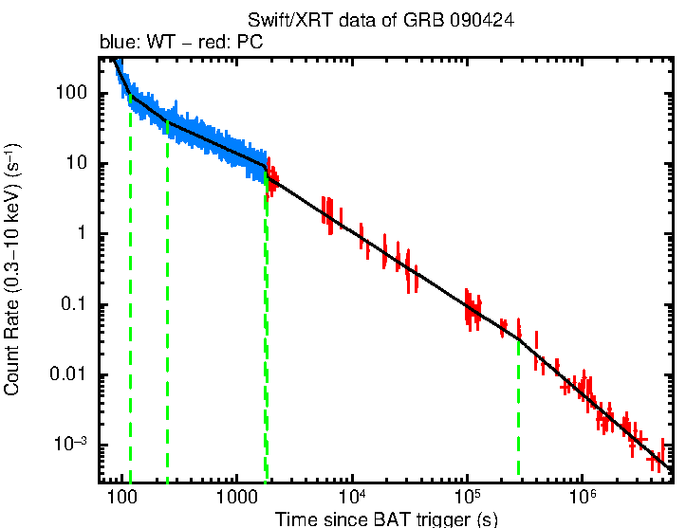
AB |  | NO | UVOT | https://arxiv.org/pdf/1306.4585
AB |  | NO | UVOT | https://arxiv.org/pdf/1306.4585
AB |  | NO | UVOT | https://arxiv.org/pdf/1306.4585
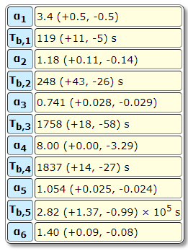
AB |  | NO | UVOT | https://arxiv.org/pdf/1306.4585
AB |  | NO | UVOT | https://arxiv.org/pdf/1306.4585
AB |  | NO | UVOT | https://arxiv.org/pdf/1306.4585
AB |  | NO | UVOT | https://arxiv.org/pdf/1306.4585
AB |  | NO | UVOT | https://arxiv.org/pdf/1306.4585
AB |  | NO | UVOT | https://arxiv.org/pdf/1306.4585
AB |  | NO | UVOT | https://arxiv.org/pdf/1306.4585
AB |  | NO | UVOT | https://arxiv.org/pdf/1306.4585
AB |  | NO | UVOT | https://arxiv.org/pdf/1306.4585
AB |  | NO | UVOT | https://arxiv.org/pdf/1306.4585
AB |  | NO | UVOT | https://arxiv.org/pdf/1306.4585
AB |  | NO | UVOT | https://arxiv.org/pdf/1306.4585
AB |  | NO | UVOT | https://arxiv.org/pdf/1306.4585
AB |  | NO | UVOT | https://arxiv.org/pdf/1306.4585
AB |  | NO | UVOT | https://arxiv.org/pdf/1306.4585
AB |  | NO | UVOT | https://arxiv.org/pdf/1306.4585
AB |  | NO | UVOT | https://arxiv.org/pdf/1306.4585
AB |  | NO | UVOT | https://arxiv.org/pdf/1306.4585
AB |  | NO | UVOT | https://arxiv.org/pdf/1306.4585
AB |  | NO | UVOT | https://arxiv.org/pdf/1306.4585
AB |  | NO | UVOT | https://arxiv.org/pdf/1306.4585
AB |  | NO | UVOT | https://arxiv.org/pdf/1306.4585
AB |  | NO | UVOT | https://arxiv.org/pdf/1306.4585
AB |  | NO | UVOT | https://arxiv.org/pdf/1306.4585
AB |  | NO | UVOT | https://arxiv.org/pdf/1306.4585
AB |  | NO | UVOT | https://arxiv.org/pdf/1306.4585
AB |  | NO | UVOT | https://arxiv.org/pdf/1306.4585
AB |  | NO | UVOT | https://arxiv.org/pdf/1306.4585
AB |  | NO | UVOT | https://arxiv.org/pdf/1306.4585
...

GRB090618
...
 |  | cal_system | ebv | corrected | observatory | reference | days_since | frequency | flux | flux_error | observatory | reference
 |  | SDSS |  | Yes | FTN | https://arxiv.org/pdf/1012.1466
 |  | SDSS |  | Yes | FTN | https://arxiv.org/pdf/1012.1466
 |  | SDSS |  | Yes | FTN | https://arxiv.org/pdf/1012.1466
 |  | SDSS |  | Yes | FTN | https://arxiv.org/pdf/1012.1466
 |  | SDSS |  | Yes | LOAO | https://arxiv.org/pdf/1012.1466
 |  | SDSS |  | Yes | FTN | https://arxiv.org/pdf/1012.1466
 |  | SDSS |  | Yes | FTN | https://arxiv.org/pdf/1012.1466
 |  | SDSS |  | Yes | FTN | https://arxiv.org/pdf/1012.1466
 |  | SDSS |  | Yes | FTN | https://arxiv.org/pdf/1012.1466
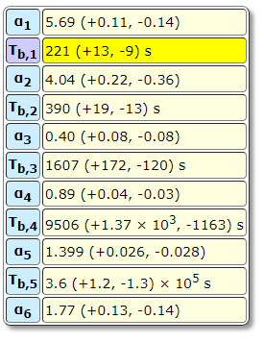
 |  | SDSS |  | Yes | FTN | https://arxiv.org/pdf/1012.1466
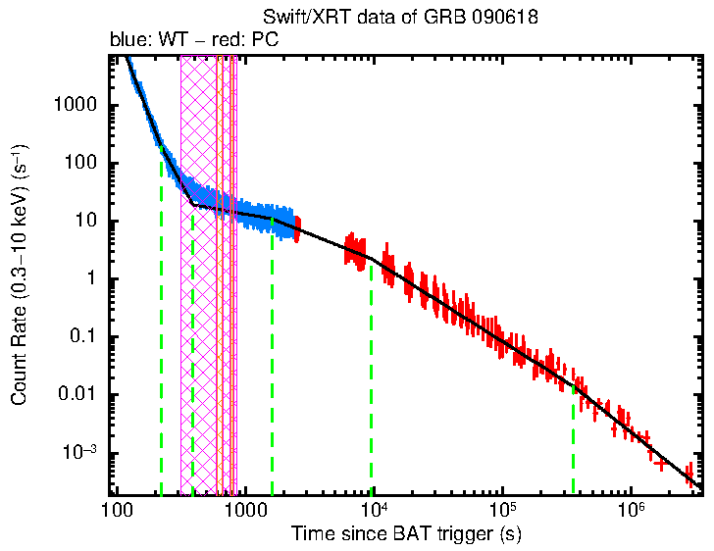
 |  | SDSS |  | Yes | FTN | https://arxiv.org/pdf/1012.1466
 |  | SDSS |  | Yes | FTN | https://arxiv.org/pdf/1012.1466
 |  | SDSS |  | Yes | FTN | https://arxiv.org/pdf/1012.1466
 |  | SDSS |  | Yes | FTN | https://arxiv.org/pdf/1012.1466
 |  | SDSS |  | Yes | FTN | https://arxiv.org/pdf/1012.1466
 |  | SDSS |  | Yes | FTN | https://arxiv.org/pdf/1012.1466
 |  | SDSS |  | Yes | FTN | https://arxiv.org/pdf/1012.1466
 |  | SDSS |  | Yes | FTN | https://arxiv.org/pdf/1012.1466
 |  | SDSS |  | Yes | FTN | https://arxiv.org/pdf/1012.1466
 |  | SDSS |  | Yes | FTN | https://arxiv.org/pdf/1012.1466
18.599 | 0.05 | SDSS |  | Yes | FTN | https://arxiv.org/pdf/1012.1466
18.56 | 0.044 | SDSS |  | Yes | FTN | https://arxiv.org/pdf/1012.1466
18.607 | 0.027 | SDSS |  | Yes | FTN | https://arxiv.org/pdf/1012.1466
18.689 | 0.035 | SDSS |  | Yes | FTN | https://arxiv.org/pdf/1012.1466
18.661 | 0.023 | SDSS |  | Yes | FTN | https://arxiv.org/pdf/1012.1466
18.748 | 0.043 | SDSS |  | Yes | FTN | https://arxiv.org/pdf/1012.1466
18.84 | 0.123 | SDSS |  | Yes | FTN | https://arxiv.org/pdf/1012.1466
18.732 | 0.067 | SDSS |  | Yes | FTN | https://arxiv.org/pdf/1012.1466
18.759 | 0.05 | SDSS |  | Yes | FTN | https://arxiv.org/pdf/1012.1466
18.791 | 0.034 | SDSS |  | Yes | FTN | https://arxiv.org/pdf/1012.1466
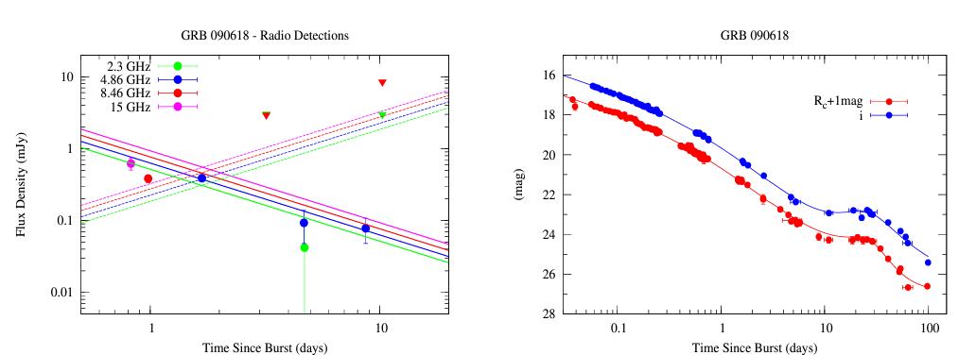
18.881 | 0.045 | SDSS |  | Yes | FTN | https://arxiv.org/pdf/1012.1466
19.842 | 0.167 | SDSS |  | Yes | Shajn | https://arxiv.org/pdf/1012.1466
19.792 | 0.157 | SDSS |  | Yes | Shajn | https://arxiv.org/pdf/1012.1466
19.382 | 0.13 | SDSS |  | Yes | Shajn | https://arxiv.org/pdf/1012.1466
19.605 | 0.23 | SDSS |  | Yes | Shajn | https://arxiv.org/pdf/1012.1466
19.52 | 0.02 | SDSS |  | Yes | Maidanak | https://arxiv.org/pdf/1012.1466
19.528 | 0.227 | SDSS |  | Yes | Shajn | https://arxiv.org/pdf/1012.1466
19.608 | 0.285 | SDSS |  | Yes | Shajn | https://arxiv.org/pdf/1012.1466
19.54 | 0.02 | SDSS |  | Yes | Maidanak | https://arxiv.org/pdf/1012.1466
19.508 | 0.303 | SDSS |  | Yes | Shajn | https://arxiv.org/pdf/1012.1466
19.608 | 0.195 | SDSS |  | Yes | Shajn | https://arxiv.org/pdf/1012.1466
19.57 | 0.03 | SDSS |  | Yes | Maidanak | https://arxiv.org/pdf/1012.1466
19.588 | 0.159 | SDSS |  | Yes | Shajn | https://arxiv.org/pdf/1012.1466
19.57 | 0.02 | SDSS |  | Yes | Maidanak | https://arxiv.org/pdf/1012.1466
19.725 | 0.298 | SDSS |  | Yes | Shajn | https://arxiv.org/pdf/1012.1466
19.882 | 0.168 | SDSS |  | Yes | Shajn | https://arxiv.org/pdf/1012.1466
19.595 | 0.121 | SDSS |  | Yes | Shajn | https://arxiv.org/pdf/1012.1466
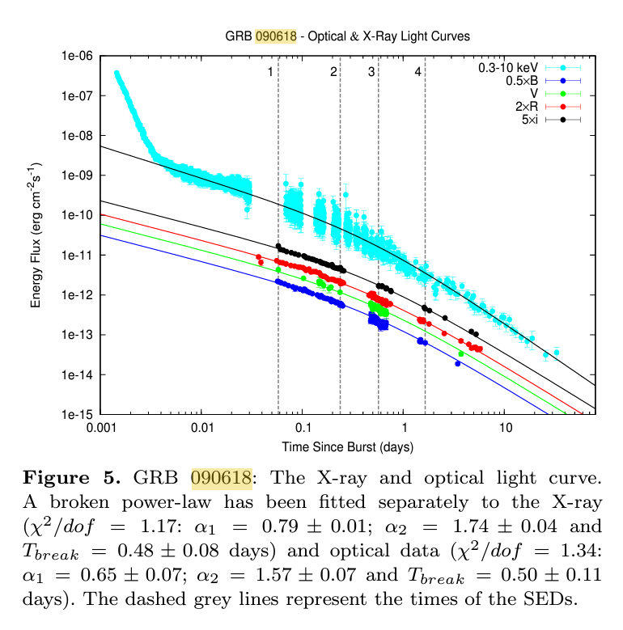
19.685 | 0.082 | SDSS |  | Yes | Shajn | https://arxiv.org/pdf/1012.1466
19.62 | 0.03 | SDSS |  | Yes | Maidanak | https://arxiv.org/pdf/1012.1466
19.61 | 0.03 | SDSS |  | Yes | Maidanak | https://arxiv.org/pdf/1012.1466
19.895 | 0.079 | SDSS |  | Yes | Shajn | https://arxiv.org/pdf/1012.1466
19.738 | 0.085 | SDSS |  | Yes | Shajn | https://arxiv.org/pdf/1012.1466
19.765 | 0.077 | SDSS |  | Yes | Shajn | https://arxiv.org/pdf/1012.1466
19.762 | 0.084 | SDSS |  | Yes | Shajn | https://arxiv.org/pdf/1012.1466
19.63 | 0.02 | SDSS |  | Yes | Maidanak | https://arxiv.org/pdf/1012.1466
19.842 | 0.097 | SDSS |  | Yes | Shajn | https://arxiv.org/pdf/1012.1466
 | 0.095 | SDSS |  | Yes | Shajn | https://arxiv.org/pdf/1012.1466
 | 0.03 | SDSS |  | Yes | Maidanak | https://arxiv.org/pdf/1012.1466
 | 0.092 | SDSS |  | Yes | Shajn | https://arxiv.org/pdf/1012.1466
 | 0.091 | SDSS |  | Yes | Shajn | https://arxiv.org/pdf/1012.1466
 | 0.03 | SDSS |  | Yes | Maidanak | https://arxiv.org/pdf/1012.1466
 | 0.093 | SDSS |  | Yes | Shajn | https://arxiv.org/pdf/1012.1466
 | 0.089 | SDSS |  | Yes | Shajn | https://arxiv.org/pdf/1012.1466
 | 0.068 | SDSS |  | Yes | Shajn | https://arxiv.org/pdf/1012.1466
 | 0.081 | SDSS |  | Yes | Shajn | https://arxiv.org/pdf/1012.1466
 | 0.092 | SDSS |  | Yes | Shajn | https://arxiv.org/pdf/1012.1466
 | 0.11 | SDSS |  | Yes | Shajn | https://arxiv.org/pdf/1012.1466
 | 0.088 | SDSS |  | Yes | Shajn | https://arxiv.org/pdf/1012.1466
 | 0.079 | SDSS |  | Yes | Shajn | https://arxiv.org/pdf/1012.1466
 | 0.087 | SDSS |  | Yes | Shajn | https://arxiv.org/pdf/1012.1466
 | 0.102 | SDSS |  | Yes | Shajn | https://arxiv.org/pdf/1012.1466
 | 0.091 | SDSS |  | Yes | Shajn | https://arxiv.org/pdf/1012.1466
 | 0.102 | SDSS |  | Yes | Shajn | https://arxiv.org/pdf/1012.1466
 | 0.111 | SDSS |  | Yes | Shajn | https://arxiv.org/pdf/1012.1466
 | 0.078 | SDSS |  | Yes | Shajn | https://arxiv.org/pdf/1012.1466
 | 0.114 | SDSS |  | Yes | Shajn | https://arxiv.org/pdf/1012.1466
 | 0.141 | SDSS |  | Yes | Shajn | https://arxiv.org/pdf/1012.1466
 | 0.19 | SDSS |  | Yes | Shajn | https://arxiv.org/pdf/1012.1466
 | 0.213 | SDSS |  | Yes | Shajn | https://arxiv.org/pdf/1012.1466
 | 0.179 | SDSS |  | Yes | Shajn | https://arxiv.org/pdf/1012.1466
 | 0.139 | SDSS |  | Yes | Shajn | https://arxiv.org/pdf/1012.1466
 | 0.145 | SDSS |  | Yes | Shajn | https://arxiv.org/pdf/1012.1466
 | 0.174 | SDSS |  | Yes | Shajn | https://arxiv.org/pdf/1012.1466
 | 0.191 | SDSS |  | Yes | Shajn | https://arxiv.org/pdf/1012.1466
 | 0.142 | SDSS |  | Yes | Shajn | https://arxiv.org/pdf/1012.1466
 | 0.131 | SDSS |  | Yes | Shajn | https://arxiv.org/pdf/1012.1466
 | 0.14 | SDSS |  | Yes | Shajn | https://arxiv.org/pdf/1012.1466
 | 0.116 | SDSS |  | Yes | Shajn | https://arxiv.org/pdf/1012.1466
 | 0.104 | SDSS |  | Yes | Shajn | https://arxiv.org/pdf/1012.1466
 | 0.112 | SDSS |  | Yes | Shajn | https://arxiv.org/pdf/1012.1466
 | 0.092 | SDSS |  | Yes | Shajn | https://arxiv.org/pdf/1012.1466
 | 0.141 | SDSS |  | Yes | Shajn | https://arxiv.org/pdf/1012.1466
 | 0.124 | SDSS |  | Yes | Shajn | https://arxiv.org/pdf/1012.1466
 | 0.101 | SDSS |  | Yes | Shajn | https://arxiv.org/pdf/1012.1466
 | 0.095 | SDSS |  | Yes | Shajn | https://arxiv.org/pdf/1012.1466
 | 0.112 | SDSS |  | Yes | Shajn | https://arxiv.org/pdf/1012.1466
 | 0.161 | SDSS |  | Yes | Shajn | https://arxiv.org/pdf/1012.1466
...

GRB160131A
...
days_since | flux | flux_error | frequency | observatory | reference
0.825 | 0.202 | 0.022 | 7.02×10^9 | VLA | https://arxiv.org/pdf/2111.00359
0.825 | 0.467 | 0.02 | 7.23×10^9 | VLA | https://arxiv.org/pdf/2111.00359
0.825 | 0.489 | 0.019 | 7.53×10^9 | VLA | https://arxiv.org/pdf/2111.00359
0.825 | 0.555 | 0.023 | 7.78×10^9 | VLA | https://arxiv.org/pdf/2111.00359
0.809 | 0.687 | 0.025 | 8.17×10^9 | VLA | https://arxiv.org/pdf/2111.00359
0.809 | 0.857 | 0.023 | 8.42×10^9 | VLA | https://arxiv.org/pdf/2111.00359
0.809 | 0.937 | 0.031 | 8.68×10^9 | VLA | https://arxiv.org/pdf/2111.00359
0.809 | 0.958 | 0.031 | 8.93×10^9 | VLA | https://arxiv.org/pdf/2111.00359
0.809 | 0.714 | 0.024 | 1.06×10^10 | VLA | https://arxiv.org/pdf/2111.00359
0.809 | 0.631 | 0.025 | 1.09×10^10 | VLA | https://arxiv.org/pdf/2111.00359
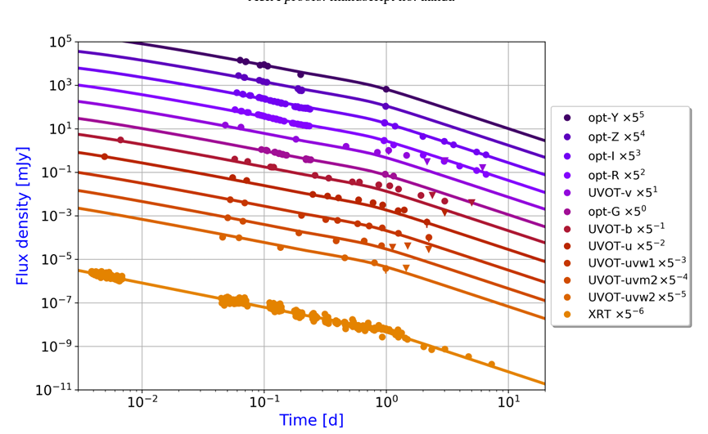
0.809 | 0.632 | 0.033 | 1.11×10^10 | VLA | https://arxiv.org/pdf/2111.00359
0.809 | 0.63 | 0.031 | 1.14×10^10 | VLA | https://arxiv.org/pdf/2111.00359
0.793 | 0.28 | 0.034 | 1.31×10^10 | VLA | https://arxiv.org/pdf/2111.00359
0.793 | 0.298 | 0.016 | 1.34×10^10 | VLA | https://arxiv.org/pdf/2111.00359
0.793 | 0.36 | 0.019 | 1.36×10^10 | VLA | https://arxiv.org/pdf/2111.00359
0.793 | 0.447 | 0.025 | 1.39×10^10 | VLA | https://arxiv.org/pdf/2111.00359
0.793 | 0.528 | 0.029 | 1.56×10^10 | VLA | https://arxiv.org/pdf/2111.00359
0.793 | 0.525 | 0.024 | 1.59×10^10 | VLA | https://arxiv.org/pdf/2111.00359
0.793 | 0.545 | 0.032 | 1.61×10^10 | VLA | https://arxiv.org/pdf/2111.00359
0.793 | 0.551 | 0.025 | 1.64×10^10 | VLA | https://arxiv.org/pdf/2111.00359
0.773 | 0.51 | 0.047 | 1.88×10^10 | VLA | https://arxiv.org/pdf/2111.00359
0.773 | 0.509 | 0.039 | 1.91×10^10 | VLA | https://arxiv.org/pdf/2111.00359
0.773 | 0.515 | 0.034 | 1.93×10^10 | VLA | https://arxiv.org/pdf/2111.00359
0.773 | 0.525 | 0.028 | 1.96×10^10 | VLA | https://arxiv.org/pdf/2111.00359
0.773 | 0.54 | 0.047 | 2.41×10^10 | VLA | https://arxiv.org/pdf/2111.00359
0.773 | 0.517 | 0.03 | 2.44×10^10 | VLA | https://arxiv.org/pdf/2111.00359
0.773 | 0.535 | 0.03 | 2.46×10^10 | VLA | https://arxiv.org/pdf/2111.00359
0.773 | 0.518 | 0.036 | 2.49×10^10 | VLA | https://arxiv.org/pdf/2111.00359
0.747 | 0.705 | 0.041 | 2.96×10^10 | VLA | https://arxiv.org/pdf/2111.00359
0.747 | 0.758 | 0.036 | 2.99×10^10 | VLA | https://arxiv.org/pdf/2111.00359
0.747 | 0.678 | 0.044 | 3.01×10^10 | VLA | https://arxiv.org/pdf/2111.00359
0.747 | 0.725 | 0.044 | 3.04×10^10 | VLA | https://arxiv.org/pdf/2111.00359
0.747 | 0.76 | 0.049 | 3.67×10^10 | VLA | https://arxiv.org/pdf/2111.00359
0.747 | 0.756 | 0.075 | 3.69×10^10 | VLA | https://arxiv.org/pdf/2111.00359
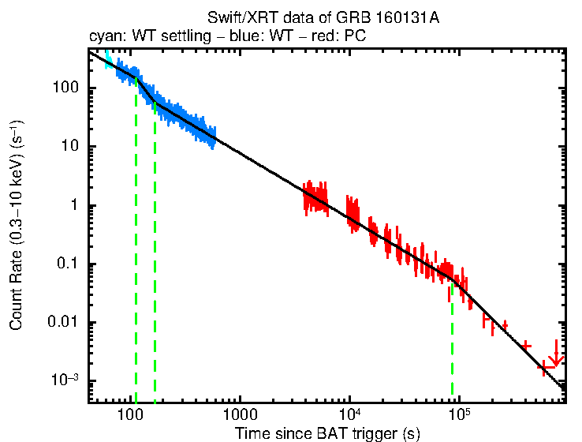
0.747 | 0.885 | 0.057 | 3.71×10^10 | VLA | https://arxiv.org/pdf/2111.00359
0.747 | 0.805 | 0.051 | 3.74×10^10 | VLA | https://arxiv.org/pdf/2111.00359
1.726 | 0.33 | 0.068 | 4.62×10^9 | VLA | https://arxiv.org/pdf/2111.00359
1.726 | 0.27 | 0.055 | 4.87×10^9 | VLA | https://arxiv.org/pdf/2111.00359
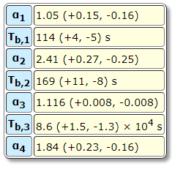
1.726 | 0.16 | 0.038 | 5.13×10^9 | VLA | https://arxiv.org/pdf/2111.00359
1.726 | 0.13 | 0.027 | 5.38×10^9 | VLA | https://arxiv.org/pdf/2111.00359
1.726 | 0.091 | 0.024 | 6.72×10^9 | VLA | https://arxiv.org/pdf/2111.00359
1.726 | 0.11 | 0.018 | 6.97×10^9 | VLA | https://arxiv.org/pdf/2111.00359
1.726 | 0.16 | 0.021 | 7.23×10^9 | VLA | https://arxiv.org/pdf/2111.00359
1.726 | 0.165 | 0.032 | 7.48×10^9 | VLA | https://arxiv.org/pdf/2111.00359
1.713 | 0.725 | 0.033 | 8.17×10^9 | VLA | https://arxiv.org/pdf/2111.00359
1.713 | 0.87 | 0.029 | 8.42×10^9 | VLA | https://arxiv.org/pdf/2111.00359
1.713 | 0.89 | 0.03 | 8.68×10^9 | VLA | https://arxiv.org/pdf/2111.00359
1.713 | 0.995 | 0.03 | 8.93×10^9 | VLA | https://arxiv.org/pdf/2111.00359
1.713 | 0.46 | 0.028 | 1.06×10^10 | VLA | https://arxiv.org/pdf/2111.00359
1.713 | 0.412 | 0.028 | 1.09×10^10 | VLA | https://arxiv.org/pdf/2111.00359
1.713 | 0.495 | 0.031 | 1.11×10^10 | VLA | https://arxiv.org/pdf/2111.00359
1.713 | 0.382 | 0.026 | 1.14×10^10 | VLA | https://arxiv.org/pdf/2111.00359
2.819 | 0.164 | 0.05 | 4.62×10^9 | VLA | https://arxiv.org/pdf/2111.00359
2.819 | 0.173 | 0.036 | 4.87×10^9 | VLA | https://arxiv.org/pdf/2111.00359
2.819 | 0.101 | 0.029 | 5.13×10^9 | VLA | https://arxiv.org/pdf/2111.00359
2.819 | 0.081 | 0.035 | 5.38×10^9 | VLA | https://arxiv.org/pdf/2111.00359
2.819 | 0.135 | 0.023 | 6.72×10^9 | VLA | https://arxiv.org/pdf/2111.00359
2.819 | 0.24 | 0.015 | 6.97×10^9 | VLA | https://arxiv.org/pdf/2111.00359
2.819 | 0.283 | 0.019 | 7.23×10^9 | VLA | https://arxiv.org/pdf/2111.00359
2.819 | 0.232 | 0.016 | 7.48×10^9 | VLA | https://arxiv.org/pdf/2111.00359
2.81 | 0.388 | 0.022 | 8.17×10^9 | VLA | https://arxiv.org/pdf/2111.00359
2.81 | 0.375 | 0.018 | 8.42×10^9 | VLA | https://arxiv.org/pdf/2111.00359
2.81 | 0.41 | 0.02 | 8.68×10^9 | VLA | https://arxiv.org/pdf/2111.00359
2.81 | 0.425 | 0.022 | 8.93×10^9 | VLA | https://arxiv.org/pdf/2111.00359
2.81 | 0.43 | 0.026 | 1.06×10^10 | VLA | https://arxiv.org/pdf/2111.00359
2.81 | 0.415 | 0.022 | 1.09×10^10 | VLA | https://arxiv.org/pdf/2111.00359
2.81 | 0.41 | 0.023 | 1.11×10^10 | VLA | https://arxiv.org/pdf/2111.00359
2.81 | 0.376 | 0.023 | 1.14×10^10 | VLA | https://arxiv.org/pdf/2111.00359
2.767 | 0.79 | 0.038 | 1.88×10^10 | VLA | https://arxiv.org/pdf/2111.00359
2.767 | 0.84 | 0.036 | 1.91×10^10 | VLA | https://arxiv.org/pdf/2111.00359
...

GRB171010A
...
 | corrected | observatory | reference
 |  | GROND
 |  | iT
 |  | GROND
 |  | Asiago
 |  | GROND
 |  | GROND
 |  | GROND
 |  | CAHA
 |  | GROND
 |  | GROND
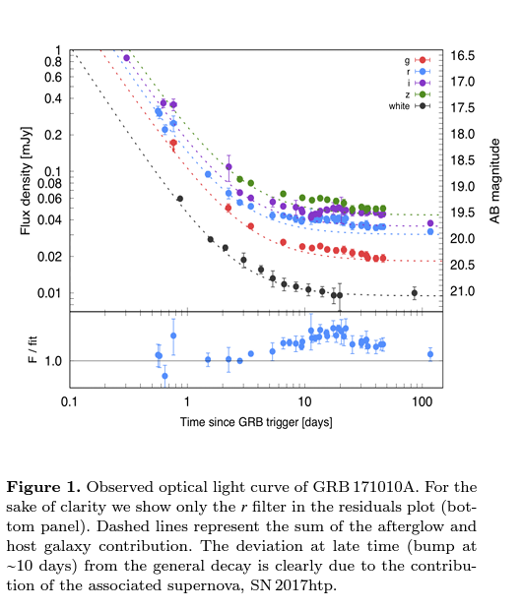
 |  | GROND
 |  | NTT
 |  | GROND
 |  | NOT
 |  | GROND
 |  | GROND
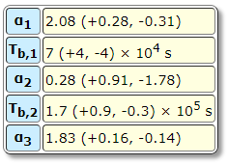
 |  | GROND
 |  | NOT
 |  | GROND
 |  | GROND
 |  | GROND
 |  | NOT
 |  | GROND
 |  | NOT
 |  | GROND
 |  | GROND
 |  | GROND
 |  | NOT
 |  | NTT
 |  | GROND
 |  | Asiago
 |  | NTT
0.13 |  | GROND
0.13 |  | GROND
0.13 |  | CAHA
0.13 |  | NOT
0.13 |  | GROND
0.13 |  | VLT
0.13 |  | NOT
0.13 |  | GROND
0.13 |  | NTT
0.13 |  | NOT
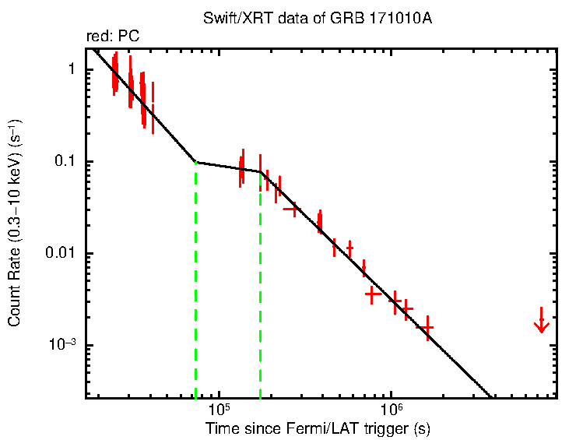
0.13 |  | NOT
0.13 |  | GROND
0.13 |  | GROND
0.13 |  | NOT
0.13 |  | NOT
0.13 |  | GROND
0.13 |  | GROND
0.13 |  | TNG
0.13 |  | NOT
0.13 |  | GROND
0.13 |  | NOT
0.13 |  | GROND
0.13 |  | GROND
0.13 |  | GROND
0.13 |  | NOT
0.13 |  | LBT
0.13 |  | GROND
0.13 |  | GROND
0.13 |  | NTT
0.13 |  | LBT
0.13 |  | GROND
0.13 |  | GROND
0.13 |  | NOT
0.13 |  | GROND
0.13 |  | VLT
0.13 |  | GROND
0.13 |  | GROND
0.13 |  | GROND
0.13 |  | NOT
0.13 |  | GROND
0.13 |  | GROND
0.13 |  | GROND
0.13 |  | NOT
0.13 |  | GROND
...

GRB221009A
...
cal_system | ebv | corrected | observatory | reference
AB |  | NO | GIT | https://iopscience.iop.org/article/10.3847/2041-8213/accf97/pdf
AB |  | NO | GIT | https://iopscience.iop.org/article/10.3847/2041-8213/accf97/pdf
AB |  | NO | GIT | https://iopscience.iop.org/article/10.3847/2041-8213/accf97/pdf
AB |  | NO | GIT | https://iopscience.iop.org/article/10.3847/2041-8213/accf97/pdf
AB |  | NO | GIT | https://iopscience.iop.org/article/10.3847/2041-8213/accf97/pdf
AB |  | NO | GIT | https://iopscience.iop.org/article/10.3847/2041-8213/accf97/pdf
AB |  | NO | GIT | https://iopscience.iop.org/article/10.3847/2041-8213/accf97/pdf
AB |  | NO | GIT | https://iopscience.iop.org/article/10.3847/2041-8213/accf97/pdf
AB |  | NO | GIT | https://iopscience.iop.org/article/10.3847/2041-8213/accf97/pdf
AB |  | NO | GIT | https://iopscience.iop.org/article/10.3847/2041-8213/accf97/pdf
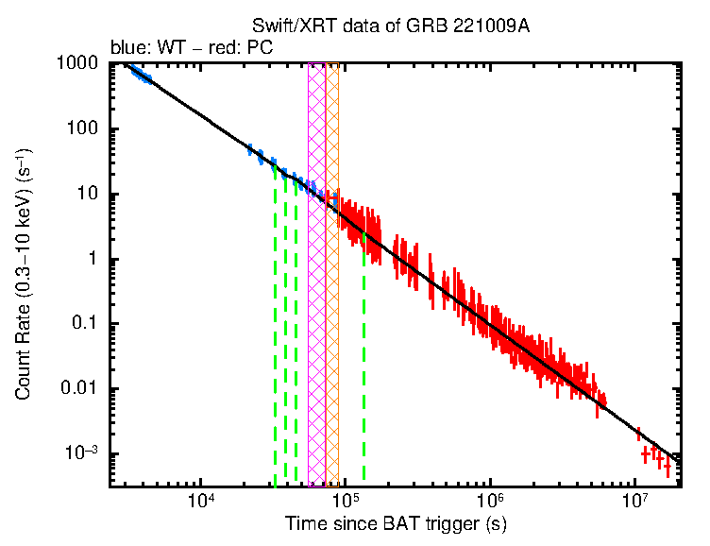
AB |  | NO | GIT | https://iopscience.iop.org/article/10.3847/2041-8213/accf97/pdf
AB |  | NO | GIT | https://iopscience.iop.org/article/10.3847/2041-8213/accf97/pdf
AB |  | NO | GIT | https://iopscience.iop.org/article/10.3847/2041-8213/accf97/pdf
AB |  | NO | GIT | https://iopscience.iop.org/article/10.3847/2041-8213/accf97/pdf
AB |  | NO | GIT | https://iopscience.iop.org/article/10.3847/2041-8213/accf97/pdf
AB |  | NO | GIT | https://iopscience.iop.org/article/10.3847/2041-8213/accf97/pdf
AB |  | NO | GIT | https://iopscience.iop.org/article/10.3847/2041-8213/accf97/pdf
AB |  | NO | GIT | https://iopscience.iop.org/article/10.3847/2041-8213/accf97/pdf
AB |  | NO | GIT | https://iopscience.iop.org/article/10.3847/2041-8213/accf97/pdf
AB |  | NO | GIT | https://iopscience.iop.org/article/10.3847/2041-8213/accf97/pdf
AB |  | NO | GIT | https://iopscience.iop.org/article/10.3847/2041-8213/accf97/pdf
AB |  | NO | GIT | https://iopscience.iop.org/article/10.3847/2041-8213/accf97/pdf
AB |  | NO | GIT | https://iopscience.iop.org/article/10.3847/2041-8213/accf97/pdf
AB |  | NO | GIT | https://iopscience.iop.org/article/10.3847/2041-8213/accf97/pdf
AB |  | NO | GIT | https://iopscience.iop.org/article/10.3847/2041-8213/accf97/pdf
AB |  | NO | GIT | https://iopscience.iop.org/article/10.3847/2041-8213/accf97/pdf
AB |  | NO | GIT | https://iopscience.iop.org/article/10.3847/2041-8213/accf97/pdf
AB |  | NO | GIT | https://iopscience.iop.org/article/10.3847/2041-8213/accf97/pdf
AB |  | NO | GIT | https://iopscience.iop.org/article/10.3847/2041-8213/accf97/pdf
AB |  | NO | GIT | https://iopscience.iop.org/article/10.3847/2041-8213/accf97/pdf
AB |  | NO | GIT | https://iopscience.iop.org/article/10.3847/2041-8213/accf97/pdf
AB |  | NO | GIT | https://iopscience.iop.org/article/10.3847/2041-8213/accf97/pdf
AB |  | NO | GIT | https://iopscience.iop.org/article/10.3847/2041-8213/accf97/pdf
AB |  | NO | GIT | https://iopscience.iop.org/article/10.3847/2041-8213/accf97/pdf
AB |  | NO | GIT | https://iopscience.iop.org/article/10.3847/2041-8213/accf97/pdf
AB |  | NO | GIT | https://iopscience.iop.org/article/10.3847/2041-8213/accf97/pdf
AB |  | NO | GIT | https://iopscience.iop.org/article/10.3847/2041-8213/accf97/pdf
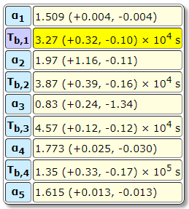
AB |  | NO | GIT | https://iopscience.iop.org/article/10.3847/2041-8213/accf97/pdf
AB |  | NO | GIT | https://iopscience.iop.org/article/10.3847/2041-8213/accf97/pdf
AB |  | NO | GIT | https://iopscience.iop.org/article/10.3847/2041-8213/accf97/pdf
AB |  | NO | GIT | https://iopscience.iop.org/article/10.3847/2041-8213/accf97/pdf
AB |  | NO | GIT | https://iopscience.iop.org/article/10.3847/2041-8213/accf97/pdf
AB |  | NO | LDT | https://iopscience.iop.org/article/10.3847/2041-8213/accf97/pdf
AB |  | NO | LDT | https://iopscience.iop.org/article/10.3847/2041-8213/accf97/pdf
AB |  | NO | LDT | https://iopscience.iop.org/article/10.3847/2041-8213/accf97/pdf
AB |  | NO | LDT | https://iopscience.iop.org/article/10.3847/2041-8213/accf97/pdf
AB |  | NO | LDT | https://iopscience.iop.org/article/10.3847/2041-8213/accf97/pdf
 |  | NO | LDT | https://iopscience.iop.org/article/10.3847/2041-8213/accf97/pdf
 |  | NO | LDT | https://iopscience.iop.org/article/10.3847/2041-8213/accf97/pdf
 |  | NO | LDT | https://iopscience.iop.org/article/10.3847/2041-8213/accf97/pdf
 |  | NO | LDT | https://iopscience.iop.org/article/10.3847/2041-8213/accf97/pdf
 |  | NO | LDT | https://iopscience.iop.org/article/10.3847/2041-8213/accf97/pdf
 |  | NO | LDT | https://iopscience.iop.org/article/10.3847/2041-8213/accf97/pdf
 |  | NO | LDT | https://iopscience.iop.org/article/10.3847/2041-8213/accf97/pdf
 |  | NO | LDT | https://iopscience.iop.org/article/10.3847/2041-8213/accf97/pdf
 |  | NO | LDT | https://iopscience.iop.org/article/10.3847/2041-8213/accf97/pdf
 |  | NO | LDT | https://iopscience.iop.org/article/10.3847/2041-8213/accf97/pdf
 |  | NO | LDT | https://iopscience.iop.org/article/10.3847/2041-8213/accf97/pdf
 |  | NO | LDT | https://iopscience.iop.org/article/10.3847/2041-8213/accf97/pdf
 |  | NO | LDT | https://iopscience.iop.org/article/10.3847/2041-8213/accf97/pdf
 |  | NO | LDT | https://iopscience.iop.org/article/10.3847/2041-8213/accf97/pdf
 |  | NO | LDT | https://iopscience.iop.org/article/10.3847/2041-8213/accf97/pdf
...

GRB220101A
reference
https://arxiv.org/pdf/2303.09982
https://arxiv.org/pdf/2303.09982
https://arxiv.org/pdf/2303.09982
https://arxiv.org/pdf/2303.09982
https://arxiv.org/pdf/2303.09982
https://arxiv.org/pdf/2303.09982
https://arxiv.org/pdf/2303.09982
https://arxiv.org/pdf/2303.09982
https://arxiv.org/pdf/2303.09982
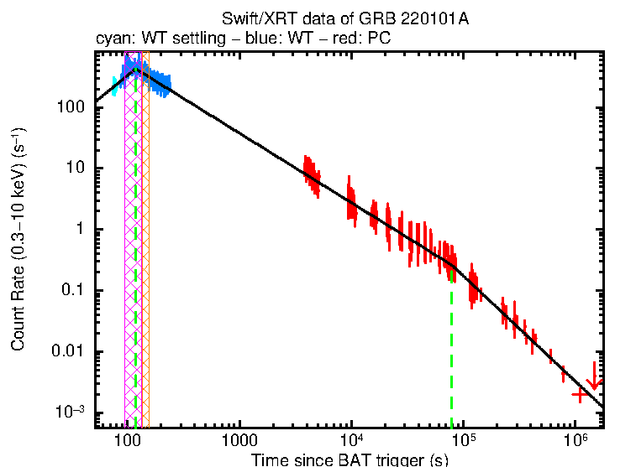
https://arxiv.org/pdf/2303.09982
https://arxiv.org/pdf/2303.09982
https://arxiv.org/pdf/2303.09982
https://arxiv.org/pdf/2303.09982
https://arxiv.org/pdf/2303.09982
https://arxiv.org/pdf/2303.09982
https://arxiv.org/pdf/2303.09982
https://arxiv.org/pdf/2303.09982
https://arxiv.org/pdf/2303.09982
https://arxiv.org/pdf/2303.09982
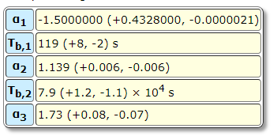
https://arxiv.org/pdf/2303.09982
https://arxiv.org/pdf/2303.09982
https://arxiv.org/pdf/2303.09982
https://arxiv.org/pdf/2303.09982
https://arxiv.org/pdf/2303.09982
https://arxiv.org/pdf/2303.09982
https://arxiv.org/pdf/2303.09982
https://arxiv.org/pdf/2303.09982
https://arxiv.org/pdf/2303.09982
https://arxiv.org/pdf/2303.09982
https://arxiv.org/pdf/2303.09982
https://arxiv.org/pdf/2303.09982
https://arxiv.org/pdf/2303.09982
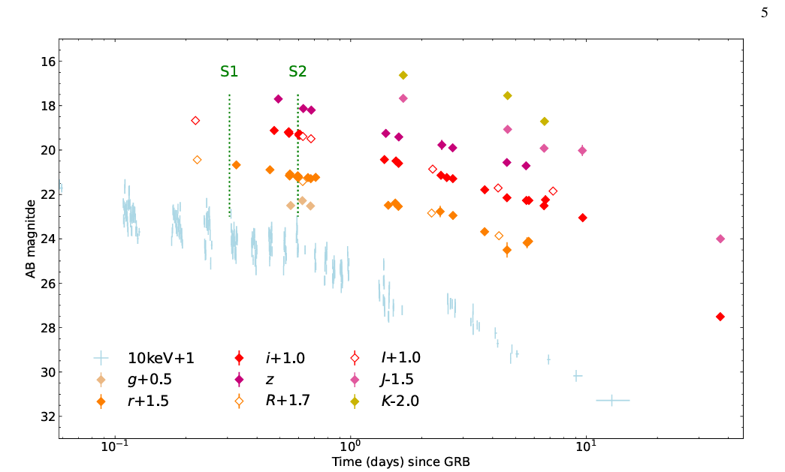
https://arxiv.org/pdf/2303.09982
https://arxiv.org/pdf/2303.09982
https://arxiv.org/pdf/2303.09982
https://arxiv.org/pdf/2303.09982
https://arxiv.org/pdf/2303.09982
https://arxiv.org/pdf/2303.09982
https://arxiv.org/pdf/2303.09982
https://arxiv.org/pdf/2303.09982
https://arxiv.org/pdf/2303.09982
https://arxiv.org/pdf/2303.09982
https://arxiv.org/pdf/2303.09982
https://arxiv.org/pdf/2303.09982
https://arxiv.org/pdf/2303.09982
https://arxiv.org/pdf/2303.09982
https://arxiv.org/pdf/2303.09982
https://arxiv.org/pdf/2303.09982
https://arxiv.org/pdf/2303.09982
https://arxiv.org/pdf/2303.09982
https://arxiv.org/pdf/2303.09982
https://arxiv.org/pdf/2303.09982
https://arxiv.org/pdf/2303.09982
https://arxiv.org/pdf/2303.09982
https://arxiv.org/pdf/2303.09982
https://arxiv.org/pdf/2303.09982
https://arxiv.org/pdf/2303.09982
https://arxiv.org/pdf/2303.09982
https://arxiv.org/pdf/2303.09982
https://arxiv.org/pdf/2303.09982
https://arxiv.org/pdf/2303.09982
https://arxiv.org/pdf/2303.09982
...

GRB210905A
mag_error | cal_system | ebv | corrected | observatory | reference
0.14 | AB |  | 0.029 | LCO/SINISTRO | https://arxiv.org/pdf/2202.04544
0.14 | AB |  | 0.029 | LCO/SINISTRO | https://arxiv.org/pdf/2202.04544
0.15 | AB |  | 0.029 | LCO/SINISTRO | https://arxiv.org/pdf/2202.04544
0.06 | AB |  | 0.029 | VLT/XS | https://arxiv.org/pdf/2202.04544
0.46 | AB |  | 0.029 | REM/ROSS | https://arxiv.org/pdf/2202.04544
0.03 | AB |  | 0.029 | Blanco/DECam | https://arxiv.org/pdf/2202.04544
0.33 | AB |  | 0.029 | REM/REMIR | https://arxiv.org/pdf/2202.04544
0.37 | AB |  | 0.029 | REM/ROSS | https://arxiv.org/pdf/2202.04544
0.29 | AB |  | 0.029 | REM/REMIR | https://arxiv.org/pdf/2202.04544
0.4 | AB |  | 0.029 | REM/REMIR | https://arxiv.org/pdf/2202.04544
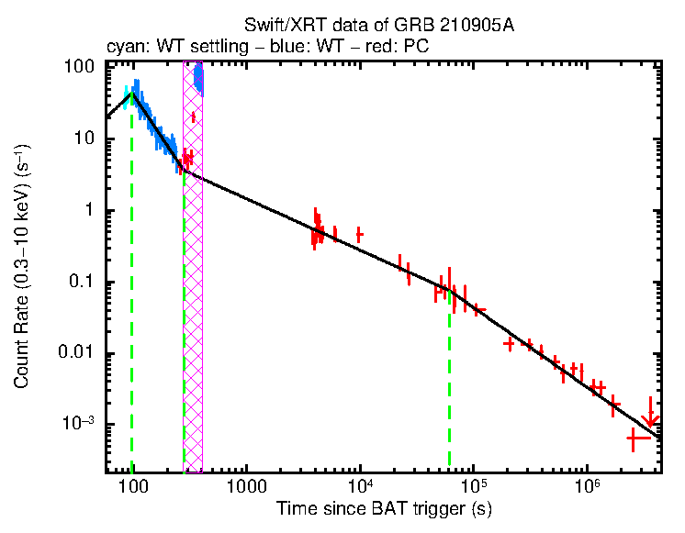
0.02 | AB |  | 0.029 | VLT/XS | https://arxiv.org/pdf/2202.04544
0.12 | AB |  | 0.029 | MPG/GROND | https://arxiv.org/pdf/2202.04544
0.18 | AB |  | 0.029 | MPG/GROND | https://arxiv.org/pdf/2202.04544
0.15 | AB |  | 0.029 | REM/REMIR | https://arxiv.org/pdf/2202.04544
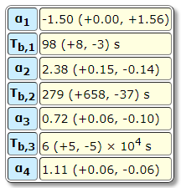
0.16 | AB |  | 0.029 | REM/REMIR | https://arxiv.org/pdf/2202.04544
0.19 | AB |  | 0.029 | REM/REMIR | https://arxiv.org/pdf/2202.04544
0.15 | AB |  | 0.029 | REM/REMIR | https://arxiv.org/pdf/2202.04544
0.22 | AB |  | 0.029 | REM/REMIR | https://arxiv.org/pdf/2202.04544
0.11 | AB |  | 0.029 | MPG/GROND | https://arxiv.org/pdf/2202.04544
0.12 | AB |  | 0.029 | MPG/GROND | https://arxiv.org/pdf/2202.04544
0.05 | AB |  | 0.029 | HST/WFC3NIR | https://arxiv.org/pdf/2202.04544
0.09 | AB |  | 0.029 | REM/REMIR | https://arxiv.org/pdf/2202.04544
0.09 | AB |  | 0.029 | REM/REMIR | https://arxiv.org/pdf/2202.04544
0.11 | AB |  | 0.029 | REM/REMIR | https://arxiv.org/pdf/2202.04544
0.26 | AB |  | 0.029 | REM/REMIR | https://arxiv.org/pdf/2202.04544
0.25 | AB |  | 0.029 | REM/REMIR | https://arxiv.org/pdf/2202.04544
0.09 | AB |  | 0.029 | REM/REMIR | https://arxiv.org/pdf/2202.04544
0.11 | AB |  | 0.029 | REM/REMIR | https://arxiv.org/pdf/2202.04544
0.12 | AB |  | 0.029 | REM/REMIR | https://arxiv.org/pdf/2202.04544
0.16 | AB |  | 0.029 | REM/REMIR | https://arxiv.org/pdf/2202.04544
0.13 | AB |  | 0.029 | REM/REMIR | https://arxiv.org/pdf/2202.04544
0.12 | AB |  | 0.029 | REM/REMIR | https://arxiv.org/pdf/2202.04544
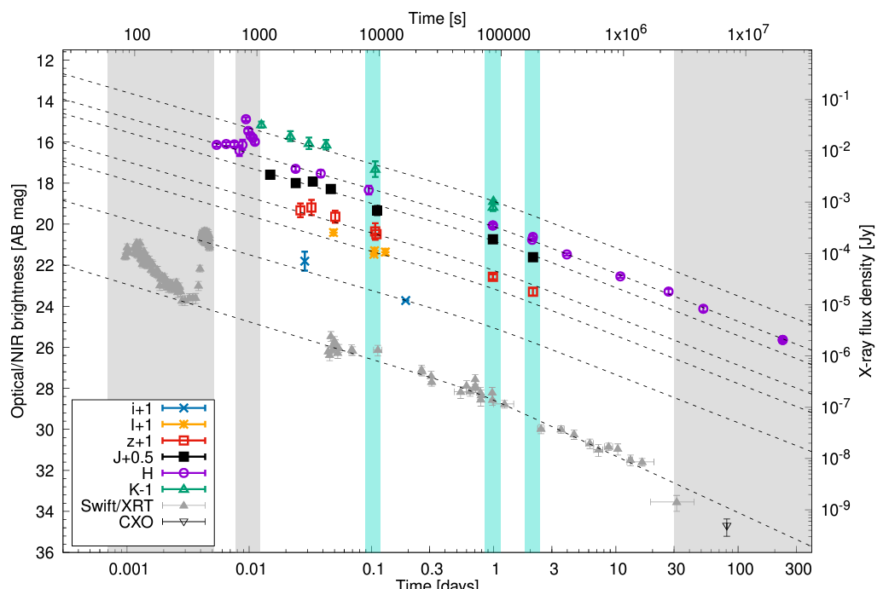
0.16 | AB |  | 0.029 | REM/REMIR | https://arxiv.org/pdf/2202.04544
0.21 | AB |  | 0.029 | REM/REMIR | https://arxiv.org/pdf/2202.04544
0.12 | AB |  | 0.029 | MPG/GROND | https://arxiv.org/pdf/2202.04544
0.06 | AB |  | 0.029 | VLT/HAWK-I | https://arxiv.org/pdf/2202.04544
0.06 | AB |  | 0.029 | VLT/HAWK-I | https://arxiv.org/pdf/2202.04544
0.14 | AB |  | 0.029 | MPG/GROND | https://arxiv.org/pdf/2202.04544
0.06 | AB |  | 0.029 | VLT/HAWK-I | https://arxiv.org/pdf/2202.04544
0.07 | AB |  | 0.029 | VLT/HAWK-I | https://arxiv.org/pdf/2202.04544
0.12 | AB |  | 0.029 | VLT/HAWK-I | https://arxiv.org/pdf/2202.04544
0.13 | AB |  | 0.029 | VLT/HAWK-I | https://arxiv.org/pdf/2202.04544
0.15 | AB |  | 0.029 | REM/REMIR | https://arxiv.org/pdf/2202.04544
0.24 | AB |  | 0.029 | REM/REMIR | https://arxiv.org/pdf/2202.04544
0.28 | AB |  | 0.029 | REM/REMIR | https://arxiv.org/pdf/2202.04544
0.23 | AB |  | 0.029 | REM/REMIR | https://arxiv.org/pdf/2202.04544
0.38 | AB |  | 0.029 | REM/REMIR | https://arxiv.org/pdf/2202.04544
0.2 | AB |  | 0.029 | MPG/GROND | https://arxiv.org/pdf/2202.04544
0.03 | AB |  | 0.029 | VLT/HAWK-I | https://arxiv.org/pdf/2202.04544

GRB050922C
...
mag_error | cal_system | ebv | corrected | observatory | reference
0.02 |  |  |  | NOT | https://arxiv.org/pdf/0712.2186
0.02 |  |  |  | MDM | https://arxiv.org/pdf/0712.2186
0.05 |  |  |  | D1.54 | https://arxiv.org/pdf/0712.2186
0.03 |  |  |  | MDM | https://arxiv.org/pdf/0712.2186
0.04 |  |  |  | MDM | https://arxiv.org/pdf/0712.2186
0.04 |  |  |  | MDM | https://arxiv.org/pdf/0712.2186
0.05 |  |  |  | VLT | https://arxiv.org/pdf/0712.2186
0.07 |  |  |  | MDM | https://arxiv.org/pdf/0712.2186
0.15 |  |  |  | MDM | https://arxiv.org/pdf/0712.2186
0.12 |  |  |  | MDM | https://arxiv.org/pdf/0712.2186
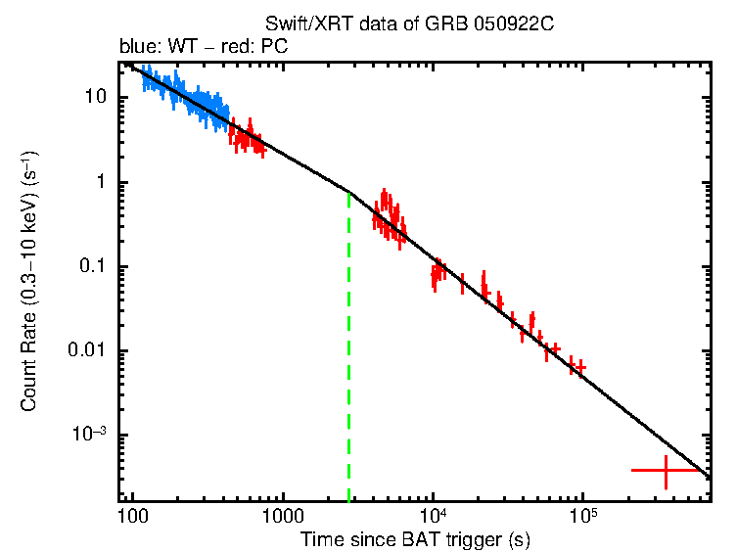
0.02 |  |  |  | VLT | https://arxiv.org/pdf/0712.2186
0.04 |  |  |  | Terskol06 | https://arxiv.org/pdf/0712.2186
0.05 |  |  |  | Terskol06 | https://arxiv.org/pdf/0712.2186
0.05 |  |  |  | Terskol06 | https://arxiv.org/pdf/0712.2186
0.05 |  |  |  | Terskol06 | https://arxiv.org/pdf/0712.2186
0.06 |  |  |  | Terskol06 | https://arxiv.org/pdf/0712.2186
0.05 |  |  |  | Terskol06 | https://arxiv.org/pdf/0712.2186
0.05 |  |  |  | Terskol06 | https://arxiv.org/pdf/0712.2186
0.06 |  |  |  | Terskol06 | https://arxiv.org/pdf/0712.2186
0.07 |  |  |  | Terskol06 | https://arxiv.org/pdf/0712.2186
0.07 |  |  |  | Terskol06 | https://arxiv.org/pdf/0712.2186
0.06 |  |  |  | Terskol06 | https://arxiv.org/pdf/0712.2186
0.07 |  |  |  | Terskol06 | https://arxiv.org/pdf/0712.2186
0.06 |  |  |  | Terskol06 | https://arxiv.org/pdf/0712.2186
0.07 |  |  |  | Terskol06 | https://arxiv.org/pdf/0712.2186
0.15 |  |  |  | Terskol06 | https://arxiv.org/pdf/0712.2186
0.08 |  |  |  | Terskol06 | https://arxiv.org/pdf/0712.2186
0.07 |  |  |  | Terskol06 | https://arxiv.org/pdf/0712.2186
0.07 |  |  |  | Terskol06 | https://arxiv.org/pdf/0712.2186
0.08 |  |  |  | Terskol06 | https://arxiv.org/pdf/0712.2186
0.08 |  |  |  | Terskol06 | https://arxiv.org/pdf/0712.2186
0.08 |  |  |  | Terskol06 | https://arxiv.org/pdf/0712.2186
0.09 |  |  |  | Terskol06 | https://arxiv.org/pdf/0712.2186
0.08 |  |  |  | Terskol06 | https://arxiv.org/pdf/0712.2186
0.09 |  |  |  | Terskol06 | https://arxiv.org/pdf/0712.2186
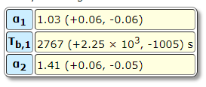
0.11 |  |  |  | Terskol06 | https://arxiv.org/pdf/0712.2186
0.1 |  |  |  | Terskol06 | https://arxiv.org/pdf/0712.2186
0.11 |  |  |  | Terskol06 | https://arxiv.org/pdf/0712.2186
0.09 |  |  |  | Terskol06 | https://arxiv.org/pdf/0712.2186
0.08 |  |  |  | Terskol06 | https://arxiv.org/pdf/0712.2186
0.13 |  |  |  | Terskol06 | https://arxiv.org/pdf/0712.2186
0.13 |  |  |  | Terskol06 | https://arxiv.org/pdf/0712.2186
 |  |  |  | Terskol06 | https://arxiv.org/pdf/0712.2186
 |  |  |  | Terskol06 | https://arxiv.org/pdf/0712.2186
 |  |  |  | Terskol06 | https://arxiv.org/pdf/0712.2186
 |  |  |  | Terskol06 | https://arxiv.org/pdf/0712.2186
 |  |  |  | Terskol06 | https://arxiv.org/pdf/0712.2186
 |  |  |  | Terskol06 | https://arxiv.org/pdf/0712.2186
 |  |  |  | Terskol06 | https://arxiv.org/pdf/0712.2186
 |  |  |  | Terskol06 | https://arxiv.org/pdf/0712.2186
 |  |  |  | NOT | https://arxiv.org/pdf/0712.2186
 |  |  |  | Terskol06 | https://arxiv.org/pdf/0712.2186
...

GRB111228A
...
cal_system | ebv | corrected | observatory | reference
 |  |  | TNT | https://iopscience.iop.org/article/10.3847/0004-637X/817/2/152#apj522381s2
 |  |  | TNT | https://iopscience.iop.org/article/10.3847/0004-637X/817/2/152#apj522381s2
 |  |  | TNT | https://iopscience.iop.org/article/10.3847/0004-637X/817/2/152#apj522381s2
 |  |  | TNT | https://iopscience.iop.org/article/10.3847/0004-637X/817/2/152#apj522381s2
 |  |  | TNT | https://iopscience.iop.org/article/10.3847/0004-637X/817/2/152#apj522381s2
 |  |  | TNT | https://iopscience.iop.org/article/10.3847/0004-637X/817/2/152#apj522381s2
 |  |  | TNT | https://iopscience.iop.org/article/10.3847/0004-637X/817/2/152#apj522381s2
 |  |  | TNT | https://iopscience.iop.org/article/10.3847/0004-637X/817/2/152#apj522381s2
 |  |  | TNT | https://iopscience.iop.org/article/10.3847/0004-637X/817/2/152#apj522381s2
 |  |  | TNT | https://iopscience.iop.org/article/10.3847/0004-637X/817/2/152#apj522381s2
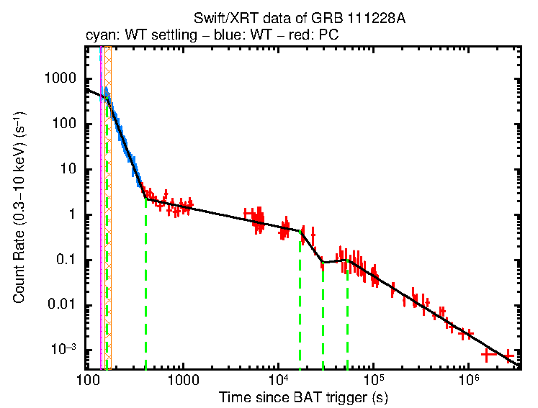
 |  |  | TNT | https://iopscience.iop.org/article/10.3847/0004-637X/817/2/152#apj522381s2
 |  |  | TNT | https://iopscience.iop.org/article/10.3847/0004-637X/817/2/152#apj522381s2
 |  |  | TNT | https://iopscience.iop.org/article/10.3847/0004-637X/817/2/152#apj522381s2
 |  |  | TNT | https://iopscience.iop.org/article/10.3847/0004-637X/817/2/152#apj522381s2
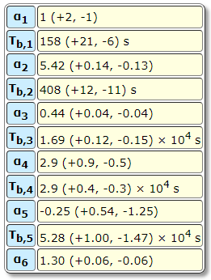
 |  |  | TNT | https://iopscience.iop.org/article/10.3847/0004-637X/817/2/152#apj522381s2
 |  |  | TNT | https://iopscience.iop.org/article/10.3847/0004-637X/817/2/152#apj522381s2
 |  |  | TNT | https://iopscience.iop.org/article/10.3847/0004-637X/817/2/152#apj522381s2
 |  |  | TNT | https://iopscience.iop.org/article/10.3847/0004-637X/817/2/152#apj522381s2
 |  |  | TNT | https://iopscience.iop.org/article/10.3847/0004-637X/817/2/152#apj522381s2
 |  |  | TNT | https://iopscience.iop.org/article/10.3847/0004-637X/817/2/152#apj522381s2
 |  |  | TNT | https://iopscience.iop.org/article/10.3847/0004-637X/817/2/152#apj522381s2
 |  |  | TNT | https://iopscience.iop.org/article/10.3847/0004-637X/817/2/152#apj522381s2
 |  |  | TNT | https://iopscience.iop.org/article/10.3847/0004-637X/817/2/152#apj522381s2
 |  |  | TNT | https://iopscience.iop.org/article/10.3847/0004-637X/817/2/152#apj522381s2
 |  |  | TNT | https://iopscience.iop.org/article/10.3847/0004-637X/817/2/152#apj522381s2
 |  |  | TNT | https://iopscience.iop.org/article/10.3847/0004-637X/817/2/152#apj522381s2
 |  |  | TNT | https://iopscience.iop.org/article/10.3847/0004-637X/817/2/152#apj522381s2
 |  |  | TNT | https://iopscience.iop.org/article/10.3847/0004-637X/817/2/152#apj522381s2
 |  |  | TNT | https://iopscience.iop.org/article/10.3847/0004-637X/817/2/152#apj522381s2
 |  |  | TNT | https://iopscience.iop.org/article/10.3847/0004-637X/817/2/152#apj522381s2
 |  |  | TNT | https://iopscience.iop.org/article/10.3847/0004-637X/817/2/152#apj522381s2
 |  |  | TNT | https://iopscience.iop.org/article/10.3847/0004-637X/817/2/152#apj522381s2
 |  |  | TNT | https://iopscience.iop.org/article/10.3847/0004-637X/817/2/152#apj522381s2
 |  |  | TNT | https://iopscience.iop.org/article/10.3847/0004-637X/817/2/152#apj522381s2
 |  |  | TNT | https://iopscience.iop.org/article/10.3847/0004-637X/817/2/152#apj522381s2
 |  |  | TNT | https://iopscience.iop.org/article/10.3847/0004-637X/817/2/152#apj522381s2
 |  |  | TNT | https://iopscience.iop.org/article/10.3847/0004-637X/817/2/152#apj522381s2
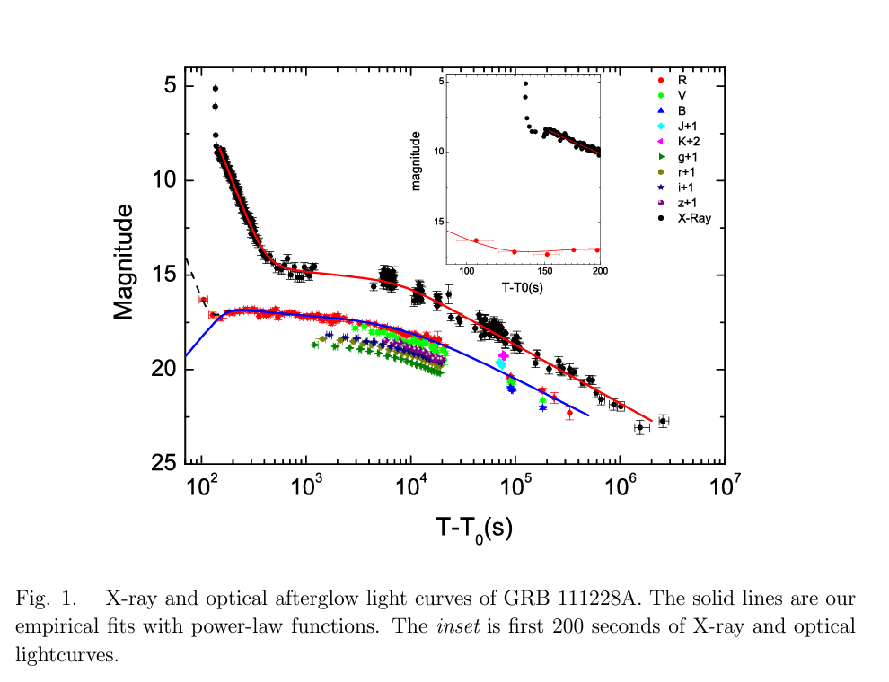
 |  |  | TNT | https://iopscience.iop.org/article/10.3847/0004-637X/817/2/152#apj522381s2
 |  |  | TNT | https://iopscience.iop.org/article/10.3847/0004-637X/817/2/152#apj522381s2
 |  |  | TNT | https://iopscience.iop.org/article/10.3847/0004-637X/817/2/152#apj522381s2
 |  |  | TNT | https://iopscience.iop.org/article/10.3847/0004-637X/817/2/152#apj522381s2
 |  |  | TNT | https://iopscience.iop.org/article/10.3847/0004-637X/817/2/152#apj522381s2
 |  |  | TNT | https://iopscience.iop.org/article/10.3847/0004-637X/817/2/152#apj522381s2
 |  |  | TNT | https://iopscience.iop.org/article/10.3847/0004-637X/817/2/152#apj522381s2
 |  |  | TNT | https://iopscience.iop.org/article/10.3847/0004-637X/817/2/152#apj522381s2
 |  |  | TNT | https://iopscience.iop.org/article/10.3847/0004-637X/817/2/152#apj522381s2
 |  |  | TNT | https://iopscience.iop.org/article/10.3847/0004-637X/817/2/152#apj522381s2
 |  |  | TNT | https://iopscience.iop.org/article/10.3847/0004-637X/817/2/152#apj522381s2
 |  |  | TNT | https://iopscience.iop.org/article/10.3847/0004-637X/817/2/152#apj522381s2
 |  |  | TNT | https://iopscience.iop.org/article/10.3847/0004-637X/817/2/152#apj522381s2
 |  |  | TNT | https://iopscience.iop.org/article/10.3847/0004-637X/817/2/152#apj522381s2
 |  |  | TNT | https://iopscience.iop.org/article/10.3847/0004-637X/817/2/152#apj522381s2
 |  |  | TNT | https://iopscience.iop.org/article/10.3847/0004-637X/817/2/152#apj522381s2
 |  |  | TNT | https://iopscience.iop.org/article/10.3847/0004-637X/817/2/152#apj522381s2
 |  |  | TNT | https://iopscience.iop.org/article/10.3847/0004-637X/817/2/152#apj522381s2
 |  |  | TNT | https://iopscience.iop.org/article/10.3847/0004-637X/817/2/152#apj522381s2
 |  |  | TNT | https://iopscience.iop.org/article/10.3847/0004-637X/817/2/152#apj522381s2
 |  |  | TNT | https://iopscience.iop.org/article/10.3847/0004-637X/817/2/152#apj522381s2
 |  |  | TNT | https://iopscience.iop.org/article/10.3847/0004-637X/817/2/152#apj522381s2
 |  |  | TNT | https://iopscience.iop.org/article/10.3847/0004-637X/817/2/152#apj522381s2
 |  |  | TNT | https://iopscience.iop.org/article/10.3847/0004-637X/817/2/152#apj522381s2
 |  |  | TNT | https://iopscience.iop.org/article/10.3847/0004-637X/817/2/152#apj522381s2
 |  |  | TNT | https://iopscience.iop.org/article/10.3847/0004-637X/817/2/152#apj522381s2
 |  |  | TNT | https://iopscience.iop.org/article/10.3847/0004-637X/817/2/152#apj522381s2
 |  |  | TNT | https://iopscience.iop.org/article/10.3847/0004-637X/817/2/152#apj522381s2
 |  |  | TNT | https://iopscience.iop.org/article/10.3847/0004-637X/817/2/152#apj522381s2
 |  |  | TNT | https://iopscience.iop.org/article/10.3847/0004-637X/817/2/152#apj522381s2
 |  |  | TNT | https://iopscience.iop.org/article/10.3847/0004-637X/817/2/152#apj522381s2
 |  |  | TNT | https://iopscience.iop.org/article/10.3847/0004-637X/817/2/152#apj522381s2
 |  |  | TNT | https://iopscience.iop.org/article/10.3847/0004-637X/817/2/152#apj522381s2
 |  |  | TNT | https://iopscience.iop.org/article/10.3847/0004-637X/817/2/152#apj522381s2
 |  |  | TNT | https://iopscience.iop.org/article/10.3847/0004-637X/817/2/152#apj522381s2
 |  |  | TNT | https://iopscience.iop.org/article/10.3847/0004-637X/817/2/152#apj522381s2
 |  |  | TNT | https://iopscience.iop.org/article/10.3847/0004-637X/817/2/152#apj522381s2
 |  |  | TNT | https://iopscience.iop.org/article/10.3847/0004-637X/817/2/152#apj522381s2
 |  |  | TNT | https://iopscience.iop.org/article/10.3847/0004-637X/817/2/152#apj522381s2
 |  |  | TNT | https://iopscience.iop.org/article/10.3847/0004-637X/817/2/152#apj522381s2
 |  |  | TNT | https://iopscience.iop.org/article/10.3847/0004-637X/817/2/152#apj522381s2
 |  |  | TNT | https://iopscience.iop.org/article/10.3847/0004-637X/817/2/152#apj522381s2
...

GRB130612A
 | cal_system | ebv | corrected | observatory | reference
 |  |  | yes | RINGO3 | https://arxiv.org/pdf/2208.01729
 |  |  | yes | RINGO3 | https://arxiv.org/pdf/2208.01729
 |  |  | yes | RINGO3 | https://arxiv.org/pdf/2208.01729
 |  |  | yes | RINGO3 | https://arxiv.org/pdf/2208.01729
 |  |  | yes | RINGO3 | https://arxiv.org/pdf/2208.01729
 |  |  | yes | RINGO3 | https://arxiv.org/pdf/2208.01729
 |  |  | yes | RINGO3 | https://arxiv.org/pdf/2208.01729
 |  |  | yes | RINGO3 | https://arxiv.org/pdf/2208.01729
 |  |  | yes | RINGO3 | https://arxiv.org/pdf/2208.01729
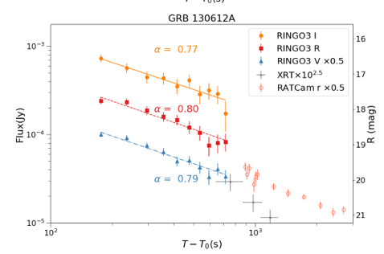
 |  |  | yes | RINGO3 | https://arxiv.org/pdf/2208.01729
 |  |  | yes | RINGO3 | https://arxiv.org/pdf/2208.01729
 |  |  | yes | RINGO3 | https://arxiv.org/pdf/2208.01729
 |  |  | yes | RINGO3 | https://arxiv.org/pdf/2208.01729
 |  |  | yes | RINGO3 | https://arxiv.org/pdf/2208.01729
 |  |  | yes | RINGO3 | https://arxiv.org/pdf/2208.01729
 |  |  | yes | RINGO3 | https://arxiv.org/pdf/2208.01729
 |  |  | yes | RINGO3 | https://arxiv.org/pdf/2208.01729
 |  |  | yes | RINGO3 | https://arxiv.org/pdf/2208.01729
 |  |  | yes | RINGO3 | https://arxiv.org/pdf/2208.01729
0.019 |  |  | yes | RINGO3 | https://arxiv.org/pdf/2208.01729
0.011 |  |  | yes | RINGO3 | https://arxiv.org/pdf/2208.01729
0.011 |  |  | yes | RINGO3 | https://arxiv.org/pdf/2208.01729
0.011 |  |  | yes | RINGO3 | https://arxiv.org/pdf/2208.01729
0.011 |  |  | yes | RINGO3 | https://arxiv.org/pdf/2208.01729
0.01 |  |  | yes | RINGO3 | https://arxiv.org/pdf/2208.01729
0.011 |  |  | yes | RINGO3 | https://arxiv.org/pdf/2208.01729
0.01 |  |  | yes | RINGO3 | https://arxiv.org/pdf/2208.01729
0.01 |  |  | yes | RINGO3 | https://arxiv.org/pdf/2208.01729
0.011 |  |  | yes | RINGO3 | https://arxiv.org/pdf/2208.01729
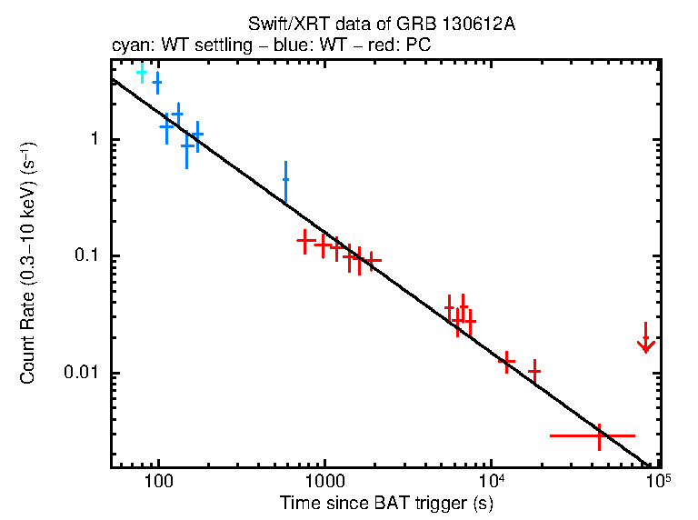
0.011 |  |  | yes | RINGO3 | https://arxiv.org/pdf/2208.01729

GRB131030A
cal_system | ebv | corrected | observatory | reference
USNO-B1.0 |  |  | RoboPol | https://arxiv.org/pdf/1409.2417
USNO-B1.0 |  |  | RoboPol | https://arxiv.org/pdf/1409.2417
USNO-B1.0 |  |  | RoboPol | https://arxiv.org/pdf/1409.2417
USNO-B1.0 |  |  | RoboPol | https://arxiv.org/pdf/1409.2417
USNO-B1.0 |  |  | RoboPol | https://arxiv.org/pdf/1409.2417
USNO-B1.0 |  |  | RoboPol | https://arxiv.org/pdf/1409.2417
USNO-B1.0 |  |  | RoboPol | https://arxiv.org/pdf/1409.2417
USNO-B1.0 |  |  | RoboPol | https://arxiv.org/pdf/1409.2417
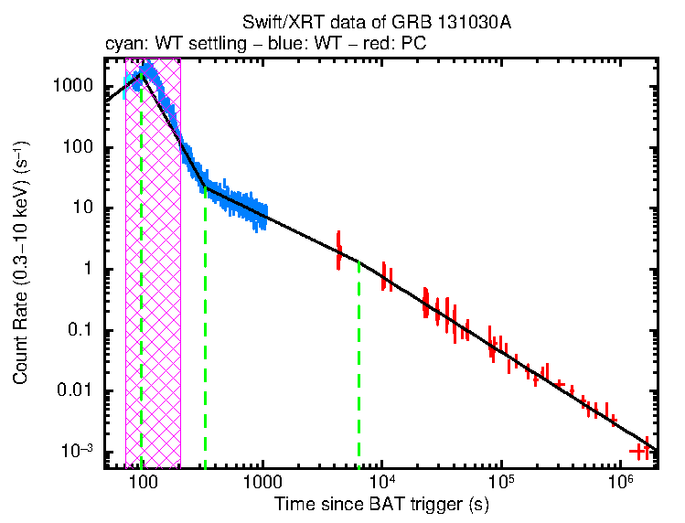
USNO-B1.0 |  |  | RoboPol | https://arxiv.org/pdf/1409.2417
USNO-B1.0 |  |  | RoboPol | https://arxiv.org/pdf/1409.2417
USNO-B1.0 |  |  | RoboPol | https://arxiv.org/pdf/1409.2417
USNO-B1.0 |  |  | RoboPol | https://arxiv.org/pdf/1409.2417
USNO-B1.0 |  |  | RoboPol | https://arxiv.org/pdf/1409.2417
USNO-B1.0 |  |  | RoboPol | https://arxiv.org/pdf/1409.2417
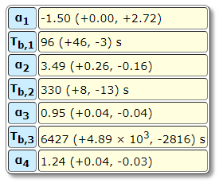
USNO-B1.0 |  |  | RoboPol | https://arxiv.org/pdf/1409.2417
USNO-B1.0 |  |  | RoboPol | https://arxiv.org/pdf/1409.2417
USNO-B1.0 |  |  | RoboPol | https://arxiv.org/pdf/1409.2417
USNO-B1.0 |  |  | RoboPol | https://arxiv.org/pdf/1409.2417
USNO-B1.0 |  |  | RoboPol | https://arxiv.org/pdf/1409.2417
USNO-B1.0 |  |  | RoboPol | https://arxiv.org/pdf/1409.2417
USNO-B1.0 |  |  | RoboPol | https://arxiv.org/pdf/1409.2417
USNO-B1.0 |  |  | RoboPol | https://arxiv.org/pdf/1409.2417
USNO-B1.0 |  |  | RoboPol | https://arxiv.org/pdf/1409.2417
USNO-B1.0 |  |  | RoboPol | https://arxiv.org/pdf/1409.2417
USNO-B1.0 |  |  | RoboPol | https://arxiv.org/pdf/1409.2417
USNO-B1.0 |  |  | RoboPol | https://arxiv.org/pdf/1409.2417
USNO-B1.0 |  |  | RoboPol | https://arxiv.org/pdf/1409.2417
USNO-B1.0 |  |  | RoboPol | https://arxiv.org/pdf/1409.2417
USNO-B1.0 |  |  | RoboPol | https://arxiv.org/pdf/1409.2417
USNO-B1.0 |  |  | RoboPol | https://arxiv.org/pdf/1409.2417
USNO-B1.0 |  |  | RoboPol | https://arxiv.org/pdf/1409.2417
USNO-B1.0 |  |  | RoboPol | https://arxiv.org/pdf/1409.2417
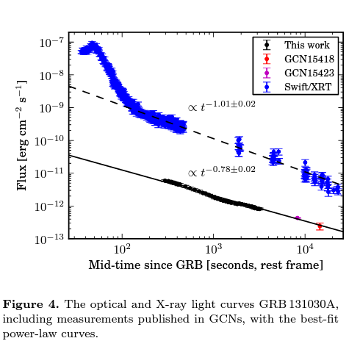
USNO-B1.0 |  |  | RoboPol | https://arxiv.org/pdf/1409.2417
USNO-B1.0 |  |  | RoboPol | https://arxiv.org/pdf/1409.2417
USNO-B1.0 |  |  | RoboPol | https://arxiv.org/pdf/1409.2417
USNO-B1.0 |  |  | RoboPol | https://arxiv.org/pdf/1409.2417
USNO-B1.0 |  |  | RoboPol | https://arxiv.org/pdf/1409.2417
USNO-B1.0 |  |  | RoboPol | https://arxiv.org/pdf/1409.2417

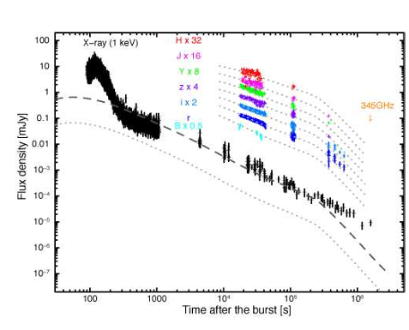

 |  |  |  |  | https://arxiv.org/pdf/1612.06481
 |  |  |  |  | don't report actual values

GRB140506A
mag | mag_error | cal_system | ebv | corrected | observatory | reference
21.334 | 2.296 | AB | 0.8 | NO | UVOT | https://arxiv.org/pdf/2110.00110
21.434 | 4.156 | AB | 0.8 | NO | UVOT | https://arxiv.org/pdf/2110.00110
21.153 | 2.116 | AB | 0.8 | NO | UVOT | https://arxiv.org/pdf/2110.00110
21.462 | 4.645 | AB | 0.8 | NO | UVOT | https://arxiv.org/pdf/2110.00110
22.928 | 1.628 | AB | 0.8 | NO | UVOT | https://arxiv.org/pdf/2110.00110
20.189 | 0.912 | AB | 0.8 | NO | UVOT | https://arxiv.org/pdf/2110.00110
20.731 | 1.594 | AB | 0.8 | NO | UVOT | https://arxiv.org/pdf/2110.00110
21.707 | 0.623 | AB | 0.8 | NO | UVOT | https://arxiv.org/pdf/2110.00110
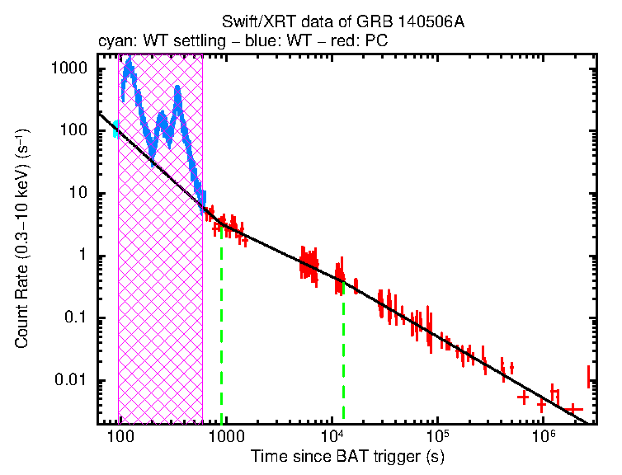
19.318 | 0.468 | AB | 0.8 | NO | UVOT | https://arxiv.org/pdf/2110.00110
20.678 | 1.647 | AB | 0.8 | NO | UVOT | https://arxiv.org/pdf/2110.00110
20.198 | 0.994 | AB | 0.8 | NO | UVOT | https://arxiv.org/pdf/2110.00110
22.19 | 0.862 | AB | 0.8 | NO | UVOT | https://arxiv.org/pdf/2110.00110
22.188 | 1.442 | AB | 0.8 | NO | UVOT | https://arxiv.org/pdf/2110.00110
17.923 | 0.131 | AB | 0.8 | NO | UVOT | https://arxiv.org/pdf/2110.00110
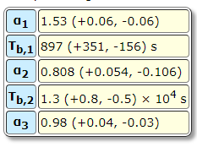
17.838 | 0.124 | AB | 0.8 | NO | UVOT | https://arxiv.org/pdf/2110.00110
18.555 | 0.166 | AB | 0.8 | NO | UVOT | https://arxiv.org/pdf/2110.00110
18.484 | 0.16 | AB | 0.8 | NO | UVOT | https://arxiv.org/pdf/2110.00110
18.884 | 0.212 | AB | 0.8 | NO | UVOT | https://arxiv.org/pdf/2110.00110
18.763 | 0.178 | AB | 0.8 | NO | UVOT | https://arxiv.org/pdf/2110.00110
18.657 | 0.278 | AB | 0.8 | NO | UVOT | https://arxiv.org/pdf/2110.00110
18.816 | 0.352 | AB | 0.8 | NO | UVOT | https://arxiv.org/pdf/2110.00110
19.328 | 0.753 | AB | 0.8 | NO | UVOT | https://arxiv.org/pdf/2110.00110
19.58 | 0.303 | AB | 0.8 | NO | UVOT | https://arxiv.org/pdf/2110.00110
19.82 | 2.739 | AB | 0.8 | NO | UVOT | https://arxiv.org/pdf/2110.00110
20.631 | 0.26 | AB | 0.8 | NO | UVOT | https://arxiv.org/pdf/2110.00110
19.346 | 1.227 | AB | 0.8 | NO | UVOT | https://arxiv.org/pdf/2110.00110
19.083 | 1.174 | AB | 0.8 | NO | UVOT | https://arxiv.org/pdf/2110.00110
19.763 | 0.801 | AB | 0.8 | NO | UVOT | https://arxiv.org/pdf/2110.00110
19.533 | 2.869 | AB | 0.8 | NO | UVOT | https://arxiv.org/pdf/2110.00110
20.504 | 0.438 | AB | 0.8 | NO | UVOT | https://arxiv.org/pdf/2110.00110
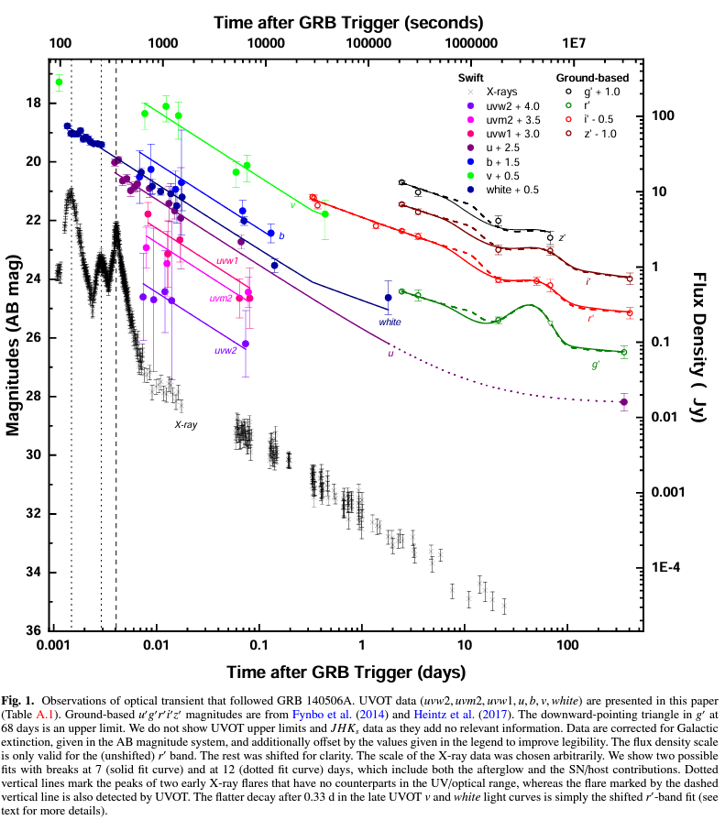
21.261 | 0.37 | AB | 0.8 | NO | UVOT | https://arxiv.org/pdf/2110.00110
17.034 | 0.31 | AB | 0.8 | NO | UVOT | https://arxiv.org/pdf/2110.00110
18.11 | 0.536 | AB | 0.8 | NO | UVOT | https://arxiv.org/pdf/2110.00110
17.866 | 0.527 | AB | 0.8 | NO | UVOT | https://arxiv.org/pdf/2110.00110
18.182 | 0.803 | AB | 0.8 | NO | UVOT | https://arxiv.org/pdf/2110.00110
20.106 | 0.518 | AB | 0.8 | NO | UVOT | https://arxiv.org/pdf/2110.00110
19.881 | 0.543 | AB | 0.8 | NO | UVOT | https://arxiv.org/pdf/2110.00110
17.676 | 0.084 | AB | 0.8 | NO | UVOT | https://arxiv.org/pdf/2110.00110
17.928 | 0.096 | AB | 0.8 | NO | UVOT | https://arxiv.org/pdf/2110.00110
17.949 | 0.097 | AB | 0.8 | NO | UVOT | https://arxiv.org/pdf/2110.00110
17.943 | 0.096 | AB | 0.8 | NO | UVOT | https://arxiv.org/pdf/2110.00110
17.835 | 0.09 | AB | 0.8 | NO | UVOT | https://arxiv.org/pdf/2110.00110
18.115 | 0.105 | AB | 0.8 | NO | UVOT | https://arxiv.org/pdf/2110.00110
18.058 | 0.101 | AB | 0.8 | NO | UVOT | https://arxiv.org/pdf/2110.00110
18.115 | 0.105 | AB | 0.8 | NO | UVOT | https://arxiv.org/pdf/2110.00110
18.212 | 0.11 | AB | 0.8 | NO | UVOT | https://arxiv.org/pdf/2110.00110
18.279 | 0.08 | AB | 0.8 | NO | UVOT | https://arxiv.org/pdf/2110.00110
18.281 | 0.08 | AB | 0.8 | NO | UVOT | https://arxiv.org/pdf/2110.00110
18.311 | 0.082 | AB | 0.8 | NO | UVOT | https://arxiv.org/pdf/2110.00110
19.255 | 0.16 | AB | 0.8 | NO | UVOT | https://arxiv.org/pdf/2110.00110
19.735 | 0.275 | AB | 0.8 | NO | UVOT | https://arxiv.org/pdf/2110.00110
19.916 | 0.115 | AB | 0.8 | NO | UVOT | https://arxiv.org/pdf/2110.00110
19.986 | 0.41 | AB | 0.8 | NO | UVOT | https://arxiv.org/pdf/2110.00110
20.398 | 0.72 | AB | 0.8 | NO | UVOT | https://arxiv.org/pdf/2110.00110
20.103 | 0.556 | AB | 0.8 | NO | UVOT | https://arxiv.org/pdf/2110.00110
20.909 | 0.16 | AB | 0.8 | NO | UVOT | https://arxiv.org/pdf/2110.00110
22.429 | 0.265 | AB | 0.8 | NO | UVOT | https://arxiv.org/pdf/2110.00110
23.528 | 0.717 | AB | 0.8 | NO | UVOT | https://arxiv.org/pdf/2110.00110
21.4 | 0.08 | AB | 0.8 | NO | X-shooter | https://www.aanda.org/articles/aa/full_html/2014/12/aa24726-14/aa24726-14.html
21.44 | 0.11 | AB | 0.8 | NO | X-shooter | https://www.aanda.org/articles/aa/full_html/2014/12/aa24726-14/aa24726-14.html
21.69 | 0.11 | AB | 0.8 | NO | X-shooter | https://www.aanda.org/articles/aa/full_html/2014/12/aa24726-14/aa24726-14.html
22.39 | 0.09 | AB | 0.8 | NO | X-shooter | https://www.aanda.org/articles/aa/full_html/2014/12/aa24726-14/aa24726-14.html
23.73 | 0.05 | AB | 0.8 | NO | GROND | https://www.aanda.org/articles/aa/full_html/2014/12/aa24726-14/aa24726-14.html
22.57 | 0.04 | AB | 0.8 | NO | GROND | https://www.aanda.org/articles/aa/full_html/2014/12/aa24726-14/aa24726-14.html
22.11 | 0.05 | AB | 0.8 | NO | GROND | https://www.aanda.org/articles/aa/full_html/2014/12/aa24726-14/aa24726-14.html
21.82 | 0.06 | AB | 0.8 | NO | GROND | https://www.aanda.org/articles/aa/full_html/2014/12/aa24726-14/aa24726-14.html
...

GRB050525A
ebv | corrected | observatory | reference
 |  | 0.2m-Bootes1-B | https://arxiv.org/pdf/1207.3003
 |  | 1.2m-Mercator | https://arxiv.org/pdf/1207.3003
 |  | 1.2m-Mercator | https://arxiv.org/pdf/1207.3003
 |  | 1.2m-Mercator | https://arxiv.org/pdf/1207.3003
 |  | 1.2m-Mercator | https://arxiv.org/pdf/1207.3003
 |  | 1.2m-Mercator | https://arxiv.org/pdf/1207.3003
 |  | 1.2m-Mercator | https://arxiv.org/pdf/1207.3003
 |  | 1.2m-Mercator | https://arxiv.org/pdf/1207.3003
 |  | 1.2m-Mercator | https://arxiv.org/pdf/1207.3003
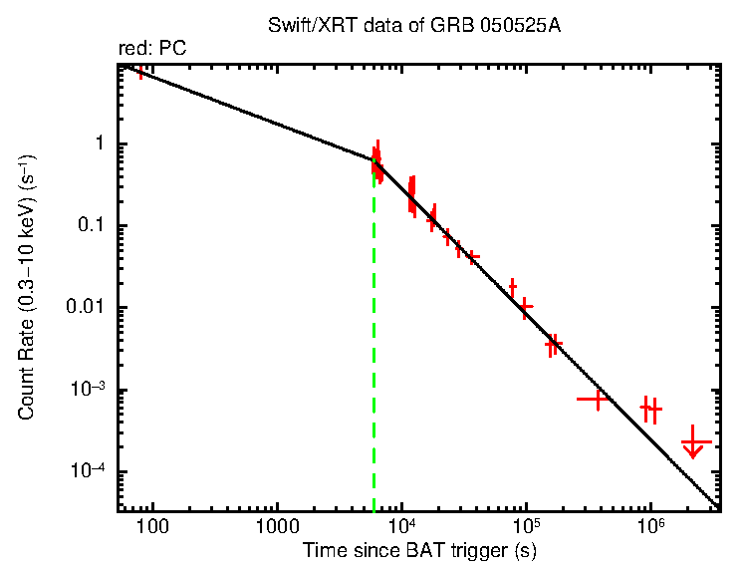
 |  | 1.2m-Mercator | https://arxiv.org/pdf/1207.3003
 |  | 1.2m-Mercator | https://arxiv.org/pdf/1207.3003
 |  | 2.0m-HCT | https://arxiv.org/pdf/1207.3003
 |  | 2.0m-HCT | https://arxiv.org/pdf/1207.3003
 |  | 2.0m-HCT | https://arxiv.org/pdf/1207.3003
 |  | 1.0m-ST | https://arxiv.org/pdf/1207.3003
 |  | 2.0m-HCT | https://arxiv.org/pdf/1207.3003
 |  | 1.2m-Mercator | https://arxiv.org/pdf/1207.3003
 |  | 1.2m-Mercator | https://arxiv.org/pdf/1207.3003
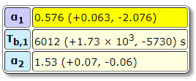
 |  | 1.2m-Mercator | https://arxiv.org/pdf/1207.3003
 |  | 1.2m-Mercator | https://arxiv.org/pdf/1207.3003
 |  | 1.2m-Mercator | https://arxiv.org/pdf/1207.3003
 |  | 1.2m-Mercator | https://arxiv.org/pdf/1207.3003
 |  | 1.2m-Mercator | https://arxiv.org/pdf/1207.3003
 |  | 1.2m-Mercator | https://arxiv.org/pdf/1207.3003
 |  | 1.2m-Mercator | https://arxiv.org/pdf/1207.3003
 |  | 1.2m-Mercator | https://arxiv.org/pdf/1207.3003
 |  | 1.0m-ST | https://arxiv.org/pdf/1207.3003
 |  | 1.0m-ST | https://arxiv.org/pdf/1207.3003
 |  | 2.0m-HCT | https://arxiv.org/pdf/1207.3003
 |  | 2.0m-HCT | https://arxiv.org/pdf/1207.3003
 |  | 2.0m-HCT | https://arxiv.org/pdf/1207.3003
 |  | 2.0m-HCT | https://arxiv.org/pdf/1207.3003
 |  | 1.0m-ST | https://arxiv.org/pdf/1207.3003
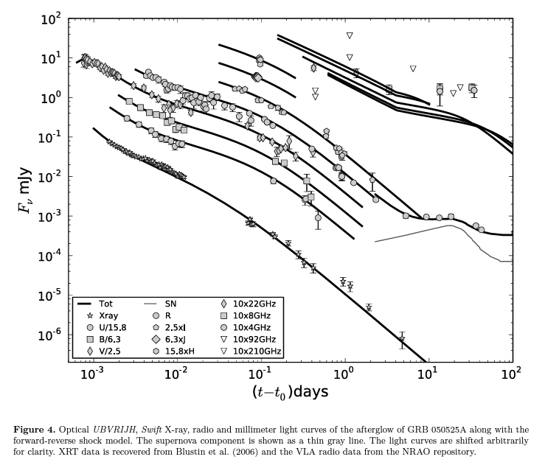
 |  | 1.5m-OSN | https://arxiv.org/pdf/1207.3003
 |  | 1.0m-ST | https://arxiv.org/pdf/1207.3003
 |  | 1.5m-OSN | https://arxiv.org/pdf/1207.3003
 |  | 3.5m-CAHA | https://arxiv.org/pdf/1207.3003
 |  | 3.5m-CAHA | https://arxiv.org/pdf/1207.3003
 |  | 3.5m-CAHA | https://arxiv.org/pdf/1207.3003
 |  | 3.5m-CAHA | https://arxiv.org/pdf/1207.3003
 |  | 3.5m-CAHA | https://arxiv.org/pdf/1207.3003
 |  | 3.5m-CAHA | https://arxiv.org/pdf/1207.3003
 |  | 3.5m-CAHA | https://arxiv.org/pdf/1207.3003
 |  | 3.5m-CAHA | https://arxiv.org/pdf/1207.3003
 |  | 3.5m-CAHA | https://arxiv.org/pdf/1207.3003
 |  | 3.5m-CAHA | https://arxiv.org/pdf/1207.3003
 |  | 3.5m-CAHA | https://arxiv.org/pdf/1207.3003
 |  | 3.5m-CAHA | https://arxiv.org/pdf/1207.3003
 |  | TAROT | https://arxiv.org/pdf/astro-ph/0506259
 |  | TAROT | https://arxiv.org/pdf/astro-ph/0506259
 |  | TAROT | https://arxiv.org/pdf/astro-ph/0506259
 |  | TAROT | https://arxiv.org/pdf/astro-ph/0506259
 |  | TAROT | https://arxiv.org/pdf/astro-ph/0506259
 |  | TAROT | https://arxiv.org/pdf/astro-ph/0506259
 |  | TAROT | https://arxiv.org/pdf/astro-ph/0506259
 |  | TAROT | https://arxiv.org/pdf/astro-ph/0506259
 |  | TAROT | https://arxiv.org/pdf/astro-ph/0506259
 |  | TAROT | https://arxiv.org/pdf/astro-ph/0506259
 |  | TAROT | https://arxiv.org/pdf/astro-ph/0506259
 |  | TAROT | https://arxiv.org/pdf/astro-ph/0506259
 |  | TAROT | https://arxiv.org/pdf/astro-ph/0506259
 |  | TAROT | https://arxiv.org/pdf/astro-ph/0506259
 |  | TAROT | https://arxiv.org/pdf/astro-ph/0506259
 |  | TAROT | https://arxiv.org/pdf/astro-ph/0506259
 |  | TAROT | https://arxiv.org/pdf/astro-ph/0506259
 |  | TAROT | https://arxiv.org/pdf/astro-ph/0506259
 |  | TAROT | https://arxiv.org/pdf/astro-ph/0506259
 |  | TAROT | https://arxiv.org/pdf/astro-ph/0506259
...

GRB080413B
cal_system | ebv | corrected | observatory | reference
AB | 0.04 | NO | GROND | https://arxiv.org/pdf/1012.0328
AB | 0.04 | NO | GROND | https://arxiv.org/pdf/1012.0328
AB | 0.04 | NO | GROND | https://arxiv.org/pdf/1012.0328
AB | 0.04 | NO | GROND | https://arxiv.org/pdf/1012.0328
AB | 0.04 | NO | GROND | https://arxiv.org/pdf/1012.0328
AB | 0.04 | NO | GROND | https://arxiv.org/pdf/1012.0328
AB | 0.04 | NO | GROND | https://arxiv.org/pdf/1012.0328
AB | 0.04 | NO | GROND | https://arxiv.org/pdf/1012.0328
AB | 0.04 | NO | GROND | https://arxiv.org/pdf/1012.0328
AB | 0.04 | NO | GROND | https://arxiv.org/pdf/1012.0328
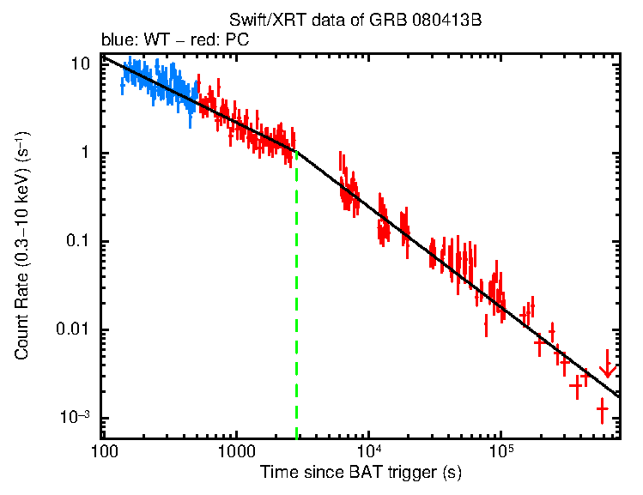
AB | 0.04 | NO | GROND | https://arxiv.org/pdf/1012.0328
AB | 0.04 | NO | GROND | https://arxiv.org/pdf/1012.0328
AB | 0.04 | NO | GROND | https://arxiv.org/pdf/1012.0328
AB | 0.04 | NO | GROND | https://arxiv.org/pdf/1012.0328
AB | 0.04 | NO | GROND | https://arxiv.org/pdf/1012.0328
AB | 0.04 | NO | GROND | https://arxiv.org/pdf/1012.0328
AB | 0.04 | NO | GROND | https://arxiv.org/pdf/1012.0328
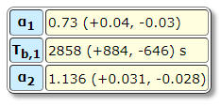
AB | 0.04 | NO | GROND | https://arxiv.org/pdf/1012.0328
AB | 0.04 | NO | GROND | https://arxiv.org/pdf/1012.0328
AB | 0.04 | NO | GROND | https://arxiv.org/pdf/1012.0328
AB | 0.04 | NO | GROND | https://arxiv.org/pdf/1012.0328
AB | 0.04 | NO | GROND | https://arxiv.org/pdf/1012.0328
AB | 0.04 | NO | GROND | https://arxiv.org/pdf/1012.0328
AB | 0.04 | NO | GROND | https://arxiv.org/pdf/1012.0328
AB | 0.04 | NO | GROND | https://arxiv.org/pdf/1012.0328
AB | 0.04 | NO | GROND | https://arxiv.org/pdf/1012.0328
AB | 0.04 | NO | GROND | https://arxiv.org/pdf/1012.0328
AB | 0.04 | NO | GROND | https://arxiv.org/pdf/1012.0328
AB | 0.04 | NO | GROND | https://arxiv.org/pdf/1012.0328
AB | 0.04 | NO | GROND | https://arxiv.org/pdf/1012.0328
AB | 0.04 | NO | GROND | https://arxiv.org/pdf/1012.0328
AB | 0.04 | NO | GROND | https://arxiv.org/pdf/1012.0328
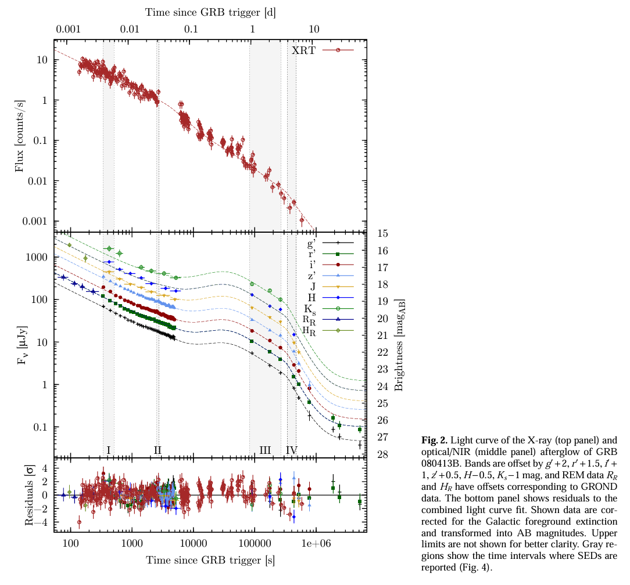
AB | 0.04 | NO | GROND | https://arxiv.org/pdf/1012.0328
AB | 0.04 | NO | GROND | https://arxiv.org/pdf/1012.0328
AB | 0.04 | NO | GROND | https://arxiv.org/pdf/1012.0328
AB | 0.04 | NO | GROND | https://arxiv.org/pdf/1012.0328
AB | 0.04 | NO | GROND | https://arxiv.org/pdf/1012.0328
AB | 0.04 | NO | GROND | https://arxiv.org/pdf/1012.0328
AB | 0.04 | NO | GROND | https://arxiv.org/pdf/1012.0328
AB | 0.04 | NO | GROND | https://arxiv.org/pdf/1012.0328
AB | 0.04 | NO | GROND | https://arxiv.org/pdf/1012.0328
AB | 0.04 | NO | GROND | https://arxiv.org/pdf/1012.0328
AB | 0.04 | NO | GROND | https://arxiv.org/pdf/1012.0328
AB | 0.04 | NO | GROND | https://arxiv.org/pdf/1012.0328
AB | 0.04 | NO | GROND | https://arxiv.org/pdf/1012.0328
AB | 0.04 | NO | GROND | https://arxiv.org/pdf/1012.0328
AB | 0.04 | NO | GROND | https://arxiv.org/pdf/1012.0328
AB | 0.04 | NO | GROND | https://arxiv.org/pdf/1012.0328
AB | 0.04 | NO | GROND | https://arxiv.org/pdf/1012.0328
AB | 0.04 | NO | GROND | https://arxiv.org/pdf/1012.0328
AB | 0.04 | NO | GROND | https://arxiv.org/pdf/1012.0328
AB | 0.04 | NO | GROND | https://arxiv.org/pdf/1012.0328
AB | 0.04 | NO | GROND | https://arxiv.org/pdf/1012.0328
AB | 0.04 | NO | GROND | https://arxiv.org/pdf/1012.0328
AB | 0.04 | NO | GROND | https://arxiv.org/pdf/1012.0328
AB | 0.04 | NO | GROND | https://arxiv.org/pdf/1012.0328
AB | 0.04 | NO | GROND | https://arxiv.org/pdf/1012.0328
AB | 0.04 | NO | GROND | https://arxiv.org/pdf/1012.0328
AB | 0.04 | NO | GROND | https://arxiv.org/pdf/1012.0328
AB | 0.04 | NO | GROND | https://arxiv.org/pdf/1012.0328
AB | 0.04 | NO | GROND | https://arxiv.org/pdf/1012.0328
AB | 0.04 | NO | GROND | https://arxiv.org/pdf/1012.0328
AB | 0.04 | NO | GROND | https://arxiv.org/pdf/1012.0328
AB | 0.04 | NO | GROND | https://arxiv.org/pdf/1012.0328
AB | 0.04 | NO | GROND | https://arxiv.org/pdf/1012.0328
AB | 0.04 | NO | GROND | https://arxiv.org/pdf/1012.0328
AB | 0.04 | NO | GROND | https://arxiv.org/pdf/1012.0328
AB | 0.04 | NO | GROND | https://arxiv.org/pdf/1012.0328
AB | 0.04 | NO | GROND | https://arxiv.org/pdf/1012.0328
AB | 0.04 | NO | GROND | https://arxiv.org/pdf/1012.0328
AB | 0.04 | NO | GROND | https://arxiv.org/pdf/1012.0328
AB | 0.04 | NO | GROND | https://arxiv.org/pdf/1012.0328
AB | 0.04 | NO | GROND | https://arxiv.org/pdf/1012.0328
AB | 0.04 | NO | GROND | https://arxiv.org/pdf/1012.0328
AB | 0.04 | NO | GROND | https://arxiv.org/pdf/1012.0328
AB | 0.04 | NO | GROND | https://arxiv.org/pdf/1012.0328
...

